自组装数据收集表
序号 | 化合物类型 | 化合物 | 英文名称 | 化合物图片 | 分子式 | 分子量（g/mol） | SMILES号 | CAS号 | 水溶性 | logP | 生物利用度问题 | 天然来源 | 应用 |  |  |  |  |  |  |  |  |  | 组装信息 |  |  |  |  |  |  |  |  |  |  |  | 溶剂信息 |  |  |  |  |  |  |  |  | 搅拌/超声条件 | 组装时间 | 生物活性 | 实验方法 | 分子的特征参数 | 备注 | 文献信息
 |  |  |  |  |  |  |  |  |  |  |  |  | 名称 | 化妆品相关 |  | 药品相关 |  | 食品相关 |  |  |  | 法规 | 单组份自组装 | 组装参与组分数 | 具体组装成分 | 组装驱动方式 | 最终组装体类型 | 响应性 | 表面修饰 | 组装驱动力分析 | 形貌类型 | 粒径（nm） | 备注 | 来源 | 水相 | 有机相 | 溶质 | 浓度（mg/mL） | 组分比例 | 制备温度 | 温度备注 | pH值 | pH备注 |  |  |  |  |  |  | 参考文献（DOI号）
 |  |  |  |  |  |  |  |  |  |  |  |  |  | 是否为化妆品 | 备注 | 是否为药品 | 备注 | 是否为食品原料 | 备注 | 适用食品类别 | 食用量
1 | 多酚 | 没食子酸 | Gallic acid | 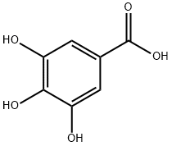 | C₇H₆O₅ | 170.12 | C1=C(C=C(C(=C1O)O)O)C(=O)O | 149-91-7 | 易溶 | 0.7 | 水溶性差;稳定性差 | 没食子（Galla chinensis）；五倍子；石榴皮 | 没食子酸 | 否 | 无 | 是 | 无 | 是 | 无 | 不包括婴幼儿食品 | ≤300毫克/天（以EGCG计） | GB 2760‑2024；中国药典2020年版（没食子酸为多个中药制剂的指标成分） | 是 | 单组分 | 没食子酸 | 单组分自组装 | 水凝胶 | 无 | 无 | π-π堆积；氢键 | 棒状纳米粒 | 1000 | 无 | 无 | 水 | 无 | 无 | 40 mg/mL（最低） | 无 | 70 | 70℃溶解再冷却 | 7.0 | 无 | 轻轻摇晃 | 冷却后快速自组装 | 1. 良好生物相容性、无细胞毒性 2. 抗菌（大肠杆菌、金黄色葡萄球菌） 3. 抗炎（抑制 NF‑κB、STAT3 通路） 4. 促进感染 / 非感染伤口愈合、加速皮肤再生 | 1. GA 粉末溶于超纯水 2. 70℃加热至透明均一溶液 3. 冷却至室温，轻摇→自组装成水凝胶 | 连苯三酚 | 无 | 10.1002/adhm.202102476
2 | 多酚 | 槲皮素 | Quercetin | 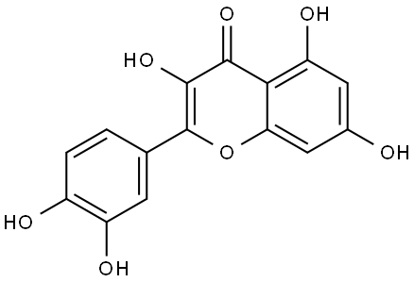 | C₁₅H₁₀O₇ | 302.24 | C1=CC(=C(C=C1C2=C(C(=O)C3=C(C=C(C=C(C=C3O2)O)O)O)O)O | 117-39-5 | 难溶 | 1.82 | 水溶性差;生物利用度低;稳定性差 | 槐米（Sophora japonica）；洋葱；苹果皮 | 槲皮素 | 是 | 无 | 是 | 无 | 是 | 食品原料为二氢槲皮素 | 使用范围和最大使用量：饮料（20 mg/L），发酵乳和风味发酵乳（20 mg/kg），可可制品、巧克力和巧克力制品（70 mg/kg）。 | ≤100毫克/天 | 已使用化妆品原料目录（2021年版）序号00796（槲皮素/槲皮苷提取物）；中国药典2020年版（为槐角、银杏叶等药材的指标成分） | 否 | 四组分 | 壳聚糖+槲皮素+三聚磷酸钠+GelMA | 多组分共组装 | 水凝胶 | 无 | 无 | 静电相互作用；氢键；疏水相互作用 | 球形纳米粒；多孔水凝胶 | 222.0±7.57 | 无 | 无 | 水 | 乙醇 | 壳聚糖+槲皮素+三聚磷酸钠+GelMA | 2 mg/mL（壳聚糖） 3 mg/mL（槲皮素） 2 mg/mL（三聚磷酸钠） 100 mg/mL（GelMA） | 无 | 25 | 无 | 5.5 | 无 | 1. QNPs：超声处理； 2. QNPs@GelMA：超声震荡 10 min | 1. QNPs：超声 1 h； 2. GelMA 混合：超声 10 min； 3. 光交联：UV 光照 30 s | 1. 抗氧化、清除 ROS； 2. 抗炎（抑制 TNF-α、IL-6、IL-1β）； 3. 促进巨噬细胞 M2 极化； 4. 促血管生成； 5. 抑制细胞凋亡； 6. 加速糖尿病创面愈合 | 1. 离子凝胶法制备 QNPs； 2. 光交联法制备 QNPs@GelMA 水凝胶； 3. 体外细胞实验、体内糖尿病小鼠创面实验 | 多羟基结构；黄酮母核；具有氢键供体 / 受体；疏水芳环结构 | 1. 先自组装为槲皮素负载壳聚糖纳米粒 (QNPs)，再复合 GelMA 形成水凝胶； 2. 包封率 98.55±0.56%，载药量 19.54±0.05%； 3. 靶向 RAGE/NF-κB 信号通路 | 10.1016/j.phymed.2026.158137
3 | 多酚 | 白藜芦醇 | Resveratrol | 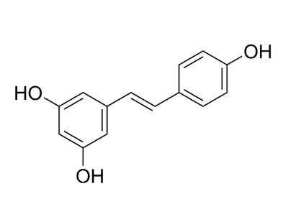 | C₁₄H₁₂O₃ | 228.24 | C1=CC(=CC=C1/C=C/C2=CC(=CC(=C2)O)O)O | 501-36-0 | 难溶 | 3.13 | 水溶性差;生物利用度低 | 葡萄皮；虎杖；花生 | 白藜芦醇 | 是 | 无 | 否 | 无 | 否 | 无 | 无 | 无 | 已使用化妆品原料目录（2021年版）序号06715（虎杖根提取物中含白藜芦醇）；序号06065（葡萄果提取物中亦含白藜芦醇） | 否 | 双组分 | 黄芩苷+白藜芦醇 | 多组分共组装 | 纳米粒 | 无 | 无 | π-π堆积；氢键 | 球形纳米粒 | 218.2±10.5 | 无 | 无 | 水 | DMSO | 白藜芦醇 | 10 mmol/mL | 无 | 25 | 无 | 7.0 | 无 | 超声处理 | 超声后快速组装 | 1. 抗呼吸道合胞病毒（RSV），EC₅₀=30.1 μM2. 抗氧化、清除 ROS3. 抗炎，调控巨噬细胞 M1→M2 极化4. 抑制 RSV 诱导的肺部炎症与损伤 | 1. 黄芩苷与白藜芦醇按 1:1 摩尔比溶于 DMSO2. 取 100 μL 储备液加入 5 mL 水3. 超声制得 BRN，冻干保存 | 1. 含多个酚羟基2. 苯环结构，易形成 π-π 作用3. 氢键供体 / 受体位点丰富 | 与黄芩苷共组装形成 BRN，抗病毒活性为单体 2 倍，肺部滞留时间显著延长，适合雾化吸入治疗 RSV 肺炎 | 10.1016/j.biomaterials.2022.121698
4 | 多酚 | 木犀草素 | Luteolin | 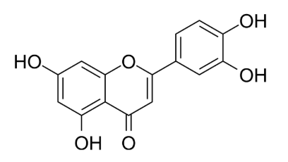 | C₁₅H₁₀O₆ | 286.24 | C1=CC(=C(C=C1C2=CC(=O)C3=C(C=C(C=C3O2)O)O)O)O | 491-70-3 | 难溶 | 2.34 | 水溶性差;生物利用度低 | 金银花；菊花；胡萝卜 | 木犀草素 | 是 | 无 | 否 | 无 | 否 | 无 | 无 | 无 | 已使用化妆品原料目录（2021年版），作为天然黄酮类物质存在于多种植物提取物中（如金银花提取物、洋甘菊提取物等） | 否 | 三组分 | PVP+CuSO₄+木犀草素 | 金属配位自组装 | 纳米粒 | 无 | 无 | 金属配位键；氢键；π-π堆积 | 球形纳米粒 | 7.58±0.90 | 无 | 无 | 水 | 无 | 聚乙烯吡咯烷酮（PVP）+硫酸铜+木犀草素 | 30 mg/mL（PVP） 5.25 mg/mL（硫酸铜） 1 mg/mL（木犀草素） | 无 | 25 | 无 | 7.0 | 无 | 磁力搅拌，10000 rpm 离心 10 min | 72 h | 1. 高效清除多种 ROS（ABTS⁺、DPPH、H₂O₂、・OH、・O₂⁻）2. 激活 Nrf2/HO-1 通路，抑制 NF-κB 通路3. 促进巨噬细胞 M1→M2 极化4. 保护肠上皮、修复肠道屏障5. 调节肠道菌群，减少致病菌、增加益生菌 | 1. PVP 溶于水→加 CuSO₄搅拌溶解→加 Lut2. 室温搅拌 72 h3. 离心除未反应 Lut4. 100 KD 超滤管除多余 PVP/Cu²⁺ | 1. 含多个酚羟基，强金属配位能力2. 苯环与羰基结构，易形成 π-π 与氢键3. 强抗氧化、抗炎天然黄酮 | 与 Cu²⁺配位形成无载体纳米复合物，显著提升水溶性、稳定性、生物利用度；可腹腔注射用于炎症性肠病（IBD）靶向治疗 | 10.1038/s41467-023-36792-9
5 | 多酚 | 绿原酸 | Chlorogenic acid | 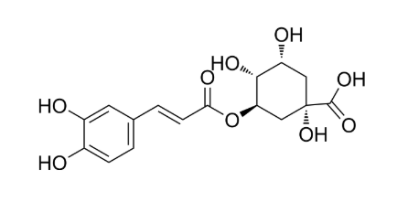 | C₁₆H₁₈O₉ | 354.31 | C1[C@H]([C@H]([C@@H](C[C@@]1(C(=O)O)O)OC(=O)/C=C/C2=CC(=C(C=C2)O)O)O)O | 327-97-9 | 可溶 | -0.07 | 生物利用度低;半衰期短 | 咖啡；金银花；绿茶 | 绿原酸 | 否 | 无 | 否 | 无 | 否 | 无 | 无 | 无 | 中国药典2020年版，绿原酸为金银花、杜仲等药材的指标成分，也作为中药注射液的质控指标之一 | 否 | 双组分 | CHA+Zn²⁺ | 金属配位自组装 | 纳米粒 | pH响应 | 无 | 金属配位键；氢键；范德华力 | 球形纳米粒 | 50 | 无 | TEM | 水 | 无 | 无 | 无 | 无 | 40 | 无 | 8 | 无 | 磁力搅拌 | 2 h | 1. 高效清除 ROS、修复线粒体损伤2. 抑制 NF-κB p65 磷酸化、激活 STAT6 通路3. 诱导巨噬细胞 M1→M2 极化4. 抗炎、抗氧化、免疫调节5. 加速糖尿病创面愈合、促进胶原沉积 | 1. 配制 CHA 水溶液，调 pH=82. 加入 Zn²⁺溶液，40 ℃搅拌 2 h3. 配位 - 自组装形成 CHA-Zn NPs | 1. 含羧基、多个酚羟基，强金属配位能力2. 苯环结构，易形成氢键与 π-π 作用3. 天然抗氧化、抗炎多酚 | pH 响应型纳米粒；溶酶体酸性环境下 3 h 内爆释；用于糖尿病伤口修复，生物相容性优异 | 10.1016/j.colsurfb.2022.113055
6 | 多酚 | 姜黄素 | Curcumin | 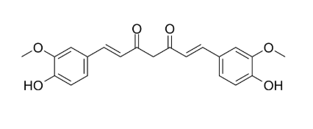 | C₂₁H₂₀O₆ | 368.38 | COC1=C(C=CC(=C1)/C=C/C(=O)CC(=O)/C=C/C2=CC(=C(C=C2)O)OC)O | 458-37-7 | 难溶 | 3.29 | 水溶性差;生物利用度低;稳定性差 | 姜黄（Curcuma longa）根茎 | 姜黄素 | 是 | 无 | 否 | 无 | 是 | 作为着色剂 | 无 | 无 | GB 2760‑2024中“姜黄”着色剂；已使用化妆品原料目录（2021年版）序号05134（姜黄根提取物）；中国药典2020年版（姜黄） | 否 | 三组分 | 姜黄素+甘草次酸+PVP | 多组分共组装 | 纳米粒 | 无 | 无 | π-π堆积；氢键；烷基相互作用 | 球形、表面光滑 | 109.50±1.30 | 无 | DLS | 水 | DMSO | 聚乙烯吡咯烷酮（PVP）+姜黄素+甘草次酸 | 无 | 有机相:水=1:15（v/v） | 25 | 无 | 7.0 | 无 | 300 W 超声 5 min | 快速自组装（约 20–30 ns 稳定） | 1. 抑制脂肪生成、促进脂解2. 诱导白色脂肪褐变，上调 UCP13. 调控巨噬细胞 M1→M2 极化4. 抗炎、改善胰岛素抵抗5. 降体重、提升能量消耗 | 1. 姜黄素与甘草次酸按 1:0.6 溶于 DMSO/PVP2. 滴入纯水并超声3. 透析除有机溶剂，超滤得 CG NPs | 1. 共轭双键与苯环，强 π-π 作用2. 酚羟基 / 羰基，易形成氢键3. 疏水刚性骨架，易疏水聚集 | 与甘草次酸协同组装成无载体纳米粒；载入黑磷可溶微针，经皮给药联合温和光热治疗肥胖，缓释、生物相容性好 | 10.1021/acsnano.5c20129
7 | 多酚 | 芹菜素 | Apigenin | 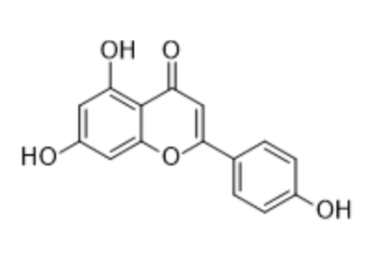 | C₁₅H₁₀O₅ | 270.24 | C1=CC(=CC=C1C2=CC(=O)C3=C(C=C(C=C3O2)O)O)O | 520-36-5 | 难溶 | 2.36 | 水溶性差;生物利用度低 | 芹菜；洋甘菊；柑橘类 | 芹菜素 | 是 | 无 | 否 | 无 | 否 | 无 | 无 | 无 | 已使用化妆品原料目录（2021年版），存在于多种植物提取物中（如洋甘菊提取物、芹菜籽提取物等） | 否 | 双组分 | FeCl₃+芹菜素 | 金属配位自组装 | 纳米粒 | 无 | 无 | 金属配位键；疏水相互作用；氢键 | 核壳纳米粒 | 264.7±56.2 | 无 | 无 | 水 | DMSO | 氯化铁+芹菜素 | 100 mM（氯化铁） 10 mM（芹菜素） | 无 | 40 | 无 | 7.0 | 无 | 磁力搅拌；8800 rpm 离心 10 min | 12 h | 1. 诱导肿瘤细胞 G2/M 期阻滞、促凋亡2. 释放 Fe²⁺引发铁死亡、产・OH、耗 GSH、降 GPX43. 抑制 HepG2 肝癌细胞增殖4. T₂加权 MR 肿瘤成像5. 体内抑瘤率 76.7% | 1. FeCl₃水溶液与芹菜素 DMSO 溶液混合2. 40 ℃搅拌 12 h 生成 FeOOH@Fe-Ap NPs3. 离心洗涤纯化 | 1. 单配位点多酚，仅 1 组有效配位结构2. 含酚羟基、羰基，可与 Fe³⁺配位3. 疏水性强、水溶性差 | FeOOH 辅助突破单配位点多酚无法构建 MPNs 限制；肿瘤微环境 GSH 响应释药；铁死亡 + 凋亡协同抗肿瘤；兼具 MR 成像功能 | 10.1016/j.jconrel.2023.05.020
8 | 多酚 | 葛根素 | Puerarin | 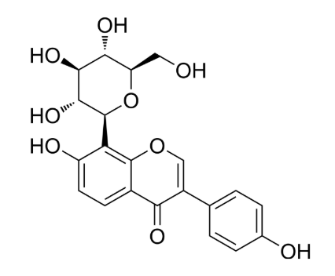 | C₂₁H₂₀O₉ | 432.38 | C1=CC(=CC=C1C2=COC3=C(C2=O)C=CC(=C3[C@H]4[C@@H]([C@H]([C@@H]([C@H](O4)CO)O)O)O)O)O | 3681-99-0 | 微溶 | -1.22 | 水溶性差;生物利用度低 | 葛根（Pueraria lobata）根 | 葛根素 | 否 | 无 | 是 | 无 | 否 | 无 | 无 | 无 | 可用于保健食品的物品名单（葛根）；中国药典2020年版（葛根） | 否 | 双组分 | 葛根素+光甘草定 | 双组分自组装 | 水凝胶 | 无 | 无 | 氢键；π-π堆积；疏水相互作用 | 三维多孔网络；纳米纤维 | 无 | 微米级孔结构；纳米级纤维 | 无 | PBS | 无 | 葛根素+光甘草定 | 38.5 mg/mL | 无 | 25 | 85 ℃加热溶解，冷却至 25 ℃凝胶化 | 7.4 | 无 | 加热溶解后自然冷却 | 冷却后快速形成凝胶 | 1. 抗炎、抗氧化、激活 Nrf2 通路2. 抑制 TNF-α、IL-1β、NO 释放3. 调控巨噬细胞 M1→M2 极化4. 竞争性结合 ACE2，抗 SARS-CoV-2 入侵5. 缓解急性肺损伤、降低肺水肿 | 1. 葛根素加入 PBS，85 ℃加热至澄清2. 加入光甘草定乙醇溶液混匀3. 自然冷却至室温形成水凝胶 | 1. 含酚羟基、葡萄糖苷基、苯环结构2. 双亲性分子，易于自组装3. 水溶性优于大多数黄酮化合物4. 可作为无载体自组装凝胶基质 | 模拟葛根汤煎煮后凝胶化过程；无载体水凝胶；实现药物同步缓释；生物安全性高、生物相容性好 | 10.1002/advs.202407802
9 | 多酚 | 柚皮素 | Naringenin | 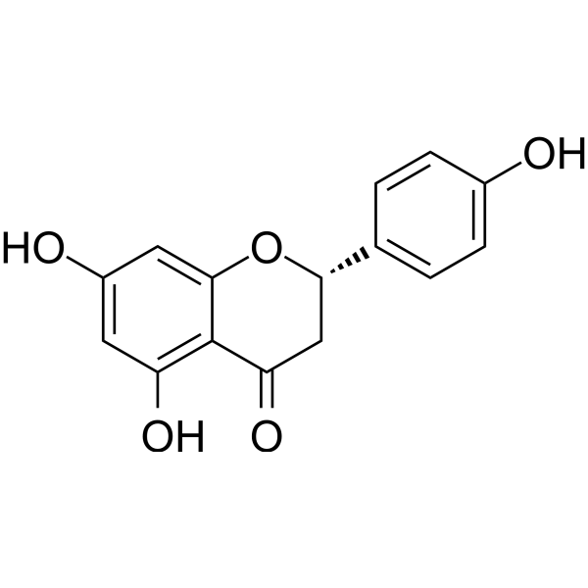 | C₁₅H₁₂O₅ | 272.25 | C1[C@H](OC2=CC(=CC(=C2C1=O)O)O)C3=CC=C(C=C3)O | 480-41-1 | 难溶 | 2.6 | 水溶性差;生物利用度低 | 柚子果皮；橙皮 | 柚皮素 | 是 | 无 | 否 | 无 | 是 | 新食品原料、食品添加剂新品种受理中（2025-10-16） | 无 | 无 | 已使用化妆品原料目录（2021年版），作为柑橘类黄酮存在于多种柑橘类水果提取物中 | 否 | 双组分 | 柚皮素+姜黄素+PVP | 多组分共组装 | 纳米粒 | 温度响应 | 无 | π-π堆积；氢键 | 球形纳米粒 | 110 | 无 | 无 | 水 | DMSO | 柚皮素 | 0.3 mg/mL | 无 | 25 | 无 | 7.0 | 无 | 1. Cur 与 Nar 母液超声混合 5 min2. 冰浴超声 15 min | 搅拌 6 h | 1. 抗氧化、抗炎2. 修复线粒体功能（恢复膜电位、改善钙超载、减少 mtROS）3. 激活 Nrf2/HO-1 通路、抑制 NF-κB 通路4. 促进内皮细胞增殖与迁移5. 调控巨噬细胞 M2 型极化6. 加速糖尿病创面愈合 | 1. PVP 溶于纯水2. Nar 与 Cur DMSO 母液超声混合3. 逐滴加入 PVP 溶液，持续搅拌4. 冰浴超声，4℃保存 | 黄酮类小分子，含酚羟基、苯环结构，易形成氢键与 π-π 堆积 | 与姜黄素（Cur）协同自组装，提升稳定性与生物利用度；负载于 PDLLA-PEG-PDLLA 温敏水凝胶用于糖尿病创面治疗 | 10.1016/j.mtbio.2025.102417
10 | 多酚 | 咖啡酸 | Caffeic acid | 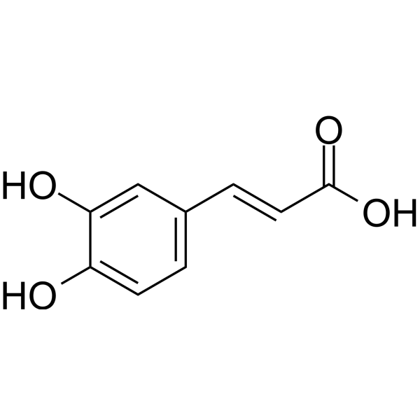 | C₉H₈O₄ | 180.16 | C1=CC(=C(C=C1/C=C/C(=O)O)O)O | 331-39-5 | 可溶 | 1.25 | 生物利用度低;首过效应强 | 咖啡；绿茶 | 咖啡酸 | 否 | 无 | 否 | 无 | 否 | 无 | 无 | 无 | 无 | 否 | 四组分 | 咖啡酸接枝壳聚糖+NIPAM/AM+Fe³⁺ | 金属配位自组装 | 水凝胶 | 无 | 无 | 金属配位键；氢键；π-π堆积；疏水相互作用 | 多孔水凝胶 | 无 | 孔状，孔径均一（无具体尺寸） | 无 | 水 | 乙醇 | 咖啡酸+壳聚糖 | 无 | 无 | 25 | 无 | 2–5 | 接枝反应 pH=2–5；体系中性 | 磁力搅拌；无需超声 | 接枝反应 12 h，透析 4 d | 1. 高效抗氧化（清除 H₂O₂、DPPH、ROS）2. 协同抗菌（联合壳聚糖 + Fe³⁺）3. 抗炎（抑制 M1 型巨噬细胞极化）4. 促进感染伤口愈合、血管再生、胶原沉积 | 1. 咖啡酸通过 EDC 法接枝到壳聚糖上制得 CHI (C)2. CHI (C) 与 NIPAM/AM 混合，加入 Fe³⁺形成预交联液3. 4℃下 UV 光固化（365 nm，5.8 W/cm²）4 min 形成双网络水凝胶 | 含邻苯二酚结构，易与金属离子形成配位；富含酚羟基，强氢键与抗氧化能力 | 作为功能单元接枝壳聚糖，赋予水凝胶光热、pH/GSH 响应、可调黏附与微环境调控能力；用于感染性创面修复 | 10.1021/acsnano.5c07573
11 | 多酚 | 异槲皮苷 | Isoquercitrin | 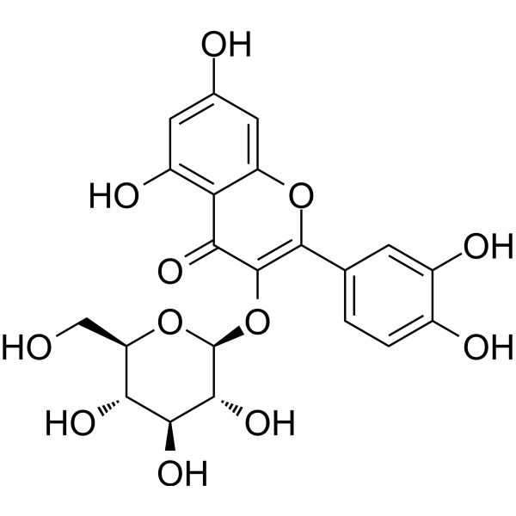 | C₂₁H₂₀O₁₂ | 464.38 | C1=CC(=C(C=C1C2=C(C(=O)C3=C(C=C(C=C3O2)O)O)O[C@H]4[C@@H]([C@H]([C@@H]([C@H](O4)CO)O)O)O)O)O | 482-35-9 | 微溶 | -0.2 | 水溶性差;生物利用度低 | 槐米；洋葱 | 异槲皮苷 | 否 | 无 | 否 | 无 | 是 | 食品用香料（酶处理异槲皮苷） | 无 | 无 | 无 | 否 | 双组分 | Curli蛋白纤维+异槲皮苷 | 酶促/代谢触发组装 | 纳米纤维 | 酶响应 | 无 | 氢键；π-π堆积；疏水相互作用；酶催化 | 无 | 无 | 无 | 无 | 缓冲液 | DMSO | 无 | 0.01–0.2 mg/mL | 无 | 45-55 | 梯度温度：45℃→50℃→55℃ | 7.6 | 无 | 磁力搅拌、IPTG 诱导；超声细胞破碎 | 酶反应 24 h；蛋白诱导 18 h | 1. 强效抗氧化、抗炎、抗肿瘤增殖2. 高生物利用度、低毒性3. 可作为糖尿病肾病、过敏症保护剂4. 食品添加剂与膳食补充剂 | 1. 构建 CsgA-RhaB1-ΔN-SpyTag 与 DGAS-SpyCatcher 融合蛋白2. 大肠杆菌表达并自组装形成 Curli 纳米纤维3. 以芦丁、蔗糖为底物，一锅法酶促合成 EMIQ（含异槲皮苷） | 槲皮素 - 3-O - 葡萄糖苷，含酚羟基、苯环、糖苷键，易形成氢键与 π 作用；水溶性优于槲皮素 | 为酶改性异槲皮苷（EMIQ）核心成分；通过异肽肽自组装双酶体系高效制备；IQ-G3 为最高生物利用度产物 | 10.1016/j.foodchem.2026.148119
12 | 多酚 | 低聚表没食子儿茶素没食子酸酯（OEGCG） | Oligomeric Epigallocatechin Gallate (OEGCG) | 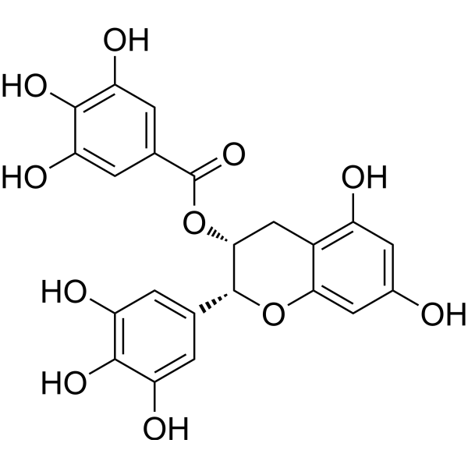 | C₂₂H₁₈O₁₁ | 478.37 | C1[C@H]([C@H](OC2=CC(=CC(=C21)O)O)C3=CC(=C(C(=C3)O)O)O)OC(=O)C4=CC(=C(C(=C4)O)O)O | 989-51-5 | 微溶 | 1.1 | 稳定性差;生物利用度低 | 绿茶（Camellia sinensis）叶 | 低聚表没食子儿茶素没食子酸酯（OEGCG） | 否 | 无 | 否 | 无 | 是 | 食品原料为表没食子儿茶素没食子酸酯 | 不包括婴幼儿食品 | ≤300毫克/天（以EGCG计） | 无 | 否 | 双组分 | OEGCG+DNase-I | 多组分自组装 | 纳米粒 | 无 | 无 | 氢键；疏水相互作用；π-π堆积；静电相互作用 | 球形纳米粒 | 200–300 | 无 | TEM | 生理盐水 | 无 | 没食子酸酯(OEGCG) + 脱氧核糖核酸酶I(DNase-I) | 0.075 mg/mL（OEGCG） 2 mg/mL（DNase‑I） | 无 | 4 | 无 | 7.4 | 无 | 低速搅拌（50 rpm），蠕动泵滴加 | 平衡 1 h | 1. 清除 NETs、降解胞外 DNA2. 抗氧化、清除 ROS3. 抗炎、促 M2 巨噬细胞极化4. 促进糖尿病创面愈合、血管再生与胶原沉积 | 1. EGCG 经乙醛聚合制 OEGCG2. OEGCG 溶液缓慢滴入 DNase‑I 溶液3. 4 ℃静置组装，超滤纯化 | 含多个邻苯二酚 / 没食子酰基，强氢键与金属配位能力；易自组装与蛋白结合 | OEGCG 稳定性优于 EGCG；纳米复合物可保护 DNase‑I，延长酶活；靶向 NETs 治疗糖尿病溃疡 | 10.1002/agt2.70235
13 | 多酚 | 红景天苷 | Salidroside | 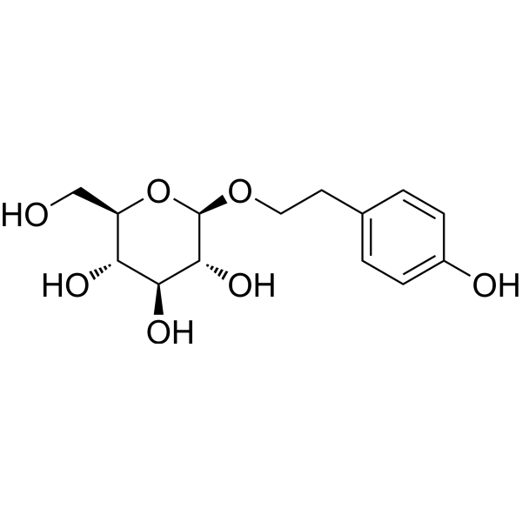 | C₁₄H₂₀O₇ | 300.31 | C1=CC(=CC=C1CCO[C@H]2[C@@H]([C@H]([C@@H]([C@H](O2)CO)O)O)O)O | 10338-51-9 | 易溶 | -1.34 | 生物利用度低;半衰期短 | 红景天（Rhodiola rosea）根茎 | 红景天苷 | 是 | 无 | 否 | 无 | 否 | 无 | 无 | 无 | 已使用化妆品原料目录（2021年版）序号05806（红景天根提取物） | 否 | 三组分 | 红景天苷+Cu²⁺+NIR-II荧光分子 | 金属配位自组装 | 纳米粒 | 无 | 无 | 金属配位键；氢键；疏水相互作用；π-π堆积 | 球形纳米粒 | 30 | 无 | TEM | 水 | DMSO | 红景天苷+硝酸铜 | 15.02 mg/mL（红景天苷） 1.88mg/mL（硝酸铜） | 无 | 25 | 无 | 7.4 | 无 | 磁力搅拌，无需超声 | 6 h | 1. 抑制 Nrf2 通路、提升肿瘤放射敏感性2. 诱导肿瘤细胞 G2/M 期阻滞、增强 DNA 损伤3. 协同 CDT，催化生成・OH4. 降低 HIF‑1α、改善肿瘤乏氧5. 高生物相容性、低系统毒性 | 1. 红景天苷溶于 DMSO / 水，滴加 Cu²⁺溶液2. 加入 NIR‑II 荧光分子，调 pH=7.43. 室温搅拌 6 h，离心纯化得到 SCuFs | 含酚羟基、葡萄糖苷键；可与金属离子强配位；水溶性好、易自组装 | 肿瘤微环境 GSH 响应解离；NIR‑II 荧光实时监测・OH；实现放疗 + 化学动力学协同治疗 | 10.1002/adma.202413226
14 | 多酚 | 光甘草定 | Glabridin | 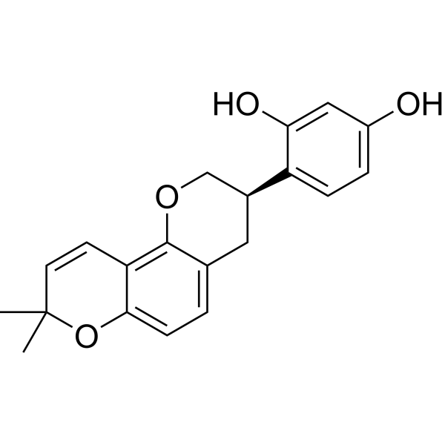 | C₂₀H₂₀O₄ | 324.37 | CC1(C=CC2=C(O1)C=CC3=C2OC[C@H](C3)C4=C(C=C(C=C4)O)O)C | 59870-68-7 | 难溶 | 3.42 | 水溶性差;生物利用度低 | 甘草（Glycyrrhiza glabra）根 | 光甘草定 | 是 | 无 | 否 | 无 | 否 | 无 | 无 | 无 | 已使用化妆品原料目录（2021年版），作为光果甘草根提取物的主要活性成分 | 否 | 双组分 | 光甘草定+葛根素 | 多组分共组装 | 水凝胶 | 无 | 无 | 氢键；π-π堆积 | 三维多孔网络 | 无 | 孔壁光滑，孔径不均（无具体尺寸） | 无 | PBS | 无 | 光甘草定+葛根素 | 1.00 mg/mL（光甘草定） 38.50 mg/mL（葛根素） | 摩尔比1:30 | 25 | 85 ℃加热溶解，自然冷却至 25 ℃ | 7.4 | 无 | 加热混匀，自然冷却 | 加热 5 min，冷却后快速成胶 | 1. 强效抗炎（抑制 TNF‑α、IL‑1β、NO）2. 抗氧化（清除 DPPH 自由基、降低 ROS）3. 抑制 SARS‑CoV‑2 关键靶点（ACE2、3CLpro、PLpro、TNF）4. 重编程 M1→M2 巨噬细胞5. 缓解急性肺损伤、减轻肺水肿 | 1. 葛根素加入 PBS，85 ℃加热全溶2. 加入光甘草定乙醇液，继续加热 5 min3. 自然冷却至室温，形成均一水凝胶 | 分子式：C₂₀H₂₀O₄；含多个酚羟基，具多酚典型抗氧化 / 抗炎特征 | 1. 光甘草定自身疏水不溶于水，无法自组装2. 依赖葛根素自组装形成共凝胶，实现增溶与同步缓释3. 符合 Lipinski 等成药规则，体内安全性高 | 10.1002/advs.202407802
15 | 多酚 | 原花青素 | Proanthocyanidins | 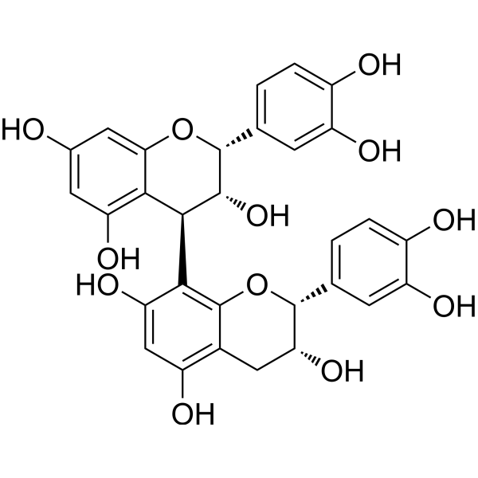 | C₃₀H₂₆O₁₂ | 578.52 | C1C(C(OC2=CC(=CC(=C21)O)O)C3=CC(=C(C=C3)O)O)OC4(C(C(C5=C(C=C(C=C5O4)O)O)O)O)C6=CC(=C(C=C6)O)O | 4852-22-6 | 难溶 | 3.01 | 水溶性差;生物利用度低 | 葡萄籽；松树皮 | 原花青素 | 是 | 无 | 否 | 无 | 否 | 无 | 无 | 无 | 已使用化妆品原料目录（2021年版）序号07506（葡萄籽提取物中含原花青素）；保健食品原料（葡萄籽提取物） | 否 | 双组分 | 原花青素+MgCl₂ | 金属配位自组装 | 纳米粒 | 无 | 无 | 金属配位键；氢键；π-π堆积 | 纳米花；多孔水凝胶 | 300–500 | 无 | DLS | 水 | 乙醇 | 原花青素 + 氯化镁 | 无 | 无 | 无 | 180 ℃（水热反应） | 9-12 | 无 | 磁力搅拌混匀 | 水热反应 24 h | 1. 强效抗氧化、清除 DPPH 自由基、降低 ROS2. 抗炎、促巨噬细胞 M2 极化3. 促 BMSCs 迁移、增殖4. 促软骨 / 成骨分化、修复腱 - 骨界面5. 协同 Mg²⁺缓释长达 56 天 | 1. PC 与 MgCl₂溶于乙醇2. 调 pH 至碱性，180 ℃水热 24 h3. 离心纯化、冻干得 Mg-PC 纳米粒4. 与 Dop-HA/F127 复合成温敏水凝胶 | 分子式：C₃₀H₂₆O₁₂；Mw=468.42 Da；多酚羟基，强配位与抗氧化能力 | 1. 自身难自组装，需金属离子（Mg²⁺）介导配位组装2. 形成 Mg-PC 纳米花，兼具载药与交联作用3. 复合水凝胶具温敏、可注射、自修复、组织黏附性 | 10.1016/j.bioactmat.2024.02.024
16 | 多酚 | 山奈酚 | Kaempferol | 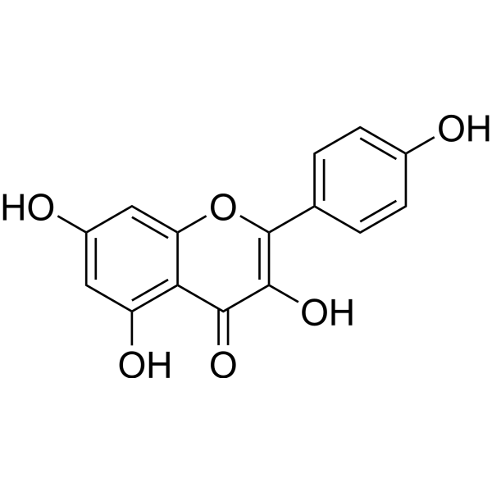 | C₁₅H₁₀O₆ | 286.24 | C1=CC(=CC=C1C2=C(C(=O)C3=C(C=C(C=C3O2)O)O)O)O | 520-18-3 | 难溶 | 2.34 | 水溶性差;生物利用度低 | 槐米；茶叶；苹果 | 山奈酚 | 否 | 无 | 否 | 无 | 否 | 无 | 无 | 无 | 无 | 否 | 双组分 | 山奈酚+硫辛酸 | 多组分共组装 | 水凝胶 | 无 | 无 | 氢键；静电相互作用；π-π堆积；范德华力 | 三维多孔网络 | 无 | 多孔结构（无具体尺寸） | 无 | 水 | 无 | 山奈酚+硫辛酸 | 无 | 山奈酚占硫辛酸质量10%-60% | 70 | 无 | 7.0 | 无 | 磁力搅拌 | 60 s 搅拌 + 冻融循环（-20 ℃ 1 h，25 ℃ 1 h） | 1. 强效抗氧化、清除自由基、降低 ROS2. 广谱抗菌（MRSA、大肠杆菌）3. 抗炎、促巨噬细胞 M2 极化4. 促血管生成、加速糖尿病感染伤口愈合5. 提升水凝胶黏附性与稳定性 | 1. 山奈酚 + 硫辛酸溶于 Tris 水溶液2. 70 ℃搅拌 60 s 共聚3. 冻融循环处理形成稳定水凝胶 | 分子式：C₁₅H₁₀O₆；含多个酚羟基，黄酮母核，强氢键与 π-π 堆积能力 | 1. 自身疏水无法自组装，需硫辛酸协同共组装2. 作为物理交联剂增强水凝胶强度与黏附性3. 与 TYPHANOSIDE 协同实现止血 + 修复双功能 | 10.1016/j.mtbio.2025.102504
17 | 多酚 | 芒果苷 | Mangiferin | 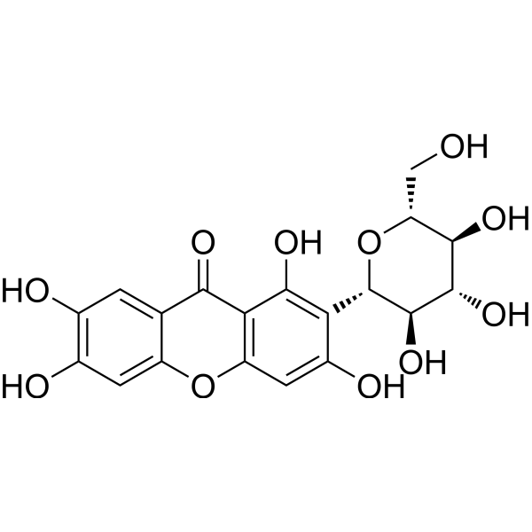 | C₁₉H₁₈O₁₁ | 422.34 | C1=C2C(=CC(=C1O)O)OC3=C(C2=O)C(=C(C(=C3)O)[C@H]4[C@@H]([C@H]([C@@H]([C@H](O4)CO)O)O)O)O | 4773-96-0 | 微溶 | -0.51 | 水溶性差;生物利用度低 | 芒果（Mangifera indica）叶及树皮 | 芒果苷 | 否 | 无 | 否 | 无 | 否 | 无 | 无 | 无 | 无 | 否 | 双组分 | 芒果苷+芦丁+硼酸 | 多组分共组装 | 水凝胶 | 无 | 无 | 氢键；π-π堆积；邻二酚羟基与硼酸结合 | 多孔层状；纳米纤维 | 50–100 | 无 | 无 | 硼酸缓冲液 | 无 | 芒果苷+芦丁 | 无 | 无 | 70 | 70 ℃加热，室温冷却 | 8.0 | 无 | 70 ℃搅拌 5 min | 室温静置 12 h | 抗炎；减轻脑水肿；神经保护；止血；修复血脑屏障；无毒性 | 1. 分散于硼酸溶液 2. 调 pH 3. 加热溶解 4. 冷却成胶 5. 冻干成自凝胶粉 | 黄酮碳苷；含邻苯二酚结构；多酚羟基；可与硼酸络合 | 需与芦丁、硼酸共组装；单独不稳定；冻干粉可遇水再生凝胶 | 10.1002/adfm.202401485
18 | 多酚 | 芦丁 | Rutin | 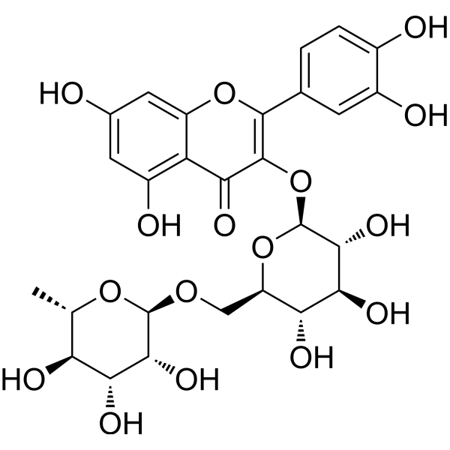 | C₂₇H₃₀O₁₆ | 610.52 | C[C@H]1[C@@H]([C@H]([C@H]([C@@H](O1)OC[C@@H]2[C@H]([C@@H]([C@H]([C@@H](O2)OC3=C(OC4=CC(=CC(=C4C3=O)O)O)C5=CC(=C(C=C5)O)O)O)O)O)O)O)O | 153-18-4 | 微溶 | -1.2 | 水溶性差;生物利用度低 | 芸香；槐米；荞麦 | 芦丁 | 否 | 无 | 是 | 无 | 否 | 无 | 无 | 无 | 中国药典2020年版（复方芦丁片、芦丁片等） | 否 | 双组分 | 芦丁+MP₂-TK | 多组分共组装 | 纳米粒 | 无 | 无 | 疏水相互作用；π-π堆积；氢键 | 球形纳米粒 | 105.8±4.9 | 无 | DLS | 水 | 甲醇 | 芦丁+MP₂-TK | 无 | 无 | 25 | 无 | 7.0 | 无 | 剧烈搅拌 | 滴加完毕后搅拌 2 h | 1. 抗氧化、清除 ROS2. 抗炎、抑制 IL-6、TNF-α3. 神经保护、促进脊髓损伤修复4. 改善运动功能恢复 | 1. 芦丁与 MP₂-TK 共溶于甲醇2. 滴入水中剧烈搅拌3. 透析 12 h，冻干得纳米粒 | 黄酮醇类糖苷；双亲性；多酚羟基；可参与疏水与 π-π 作用 | 与甲泼尼龙二聚体共组装；ROS 响应释药；用于脊髓损伤治疗 | 10.1021/acsnano.3c00360
19 | 多酚 | 二氢杨梅素 | Dihydromyricetin | 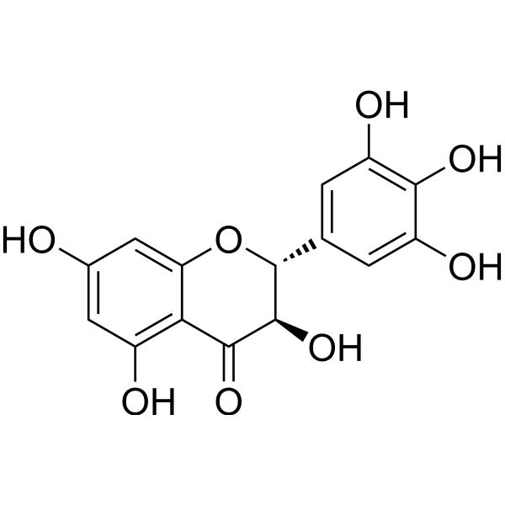 | C₁₅H₁₂O₈ | 320.26 | C1=C(C=C(C(=C1O)O)O)[C@@H]2[C@H](C(=O)C3=C(C=C(C=C3O2)O)O)O | 27200-12-0 | 微溶 | 1.72 | 水溶性差;生物利用度低 | 藤茶（Ampelopsis grossedentata） | 二氢杨梅素 | 是 | 无 | 否 | 无 | 否 | 无 | 无 | 无 | 国妆原备字20240075（已备案化妆品新原料） | 否 | 双组分 | 二氢杨梅素+PEG 1000 | 多组分自组装 | 纳米粒 | 无 | PEG修饰 | 氢键；疏水相互作用；π-π堆积；静电相互作用 | 球形纳米粒 | 5.08 | 无 | TEM | 水 | 无 | 二氢杨梅素 + 聚乙二醇1000 | 无 | 无 | 无 | 180 ℃（水热反应） | 7.0 | 无 | 水热反应，磁力搅拌 | 8 h | 1. 广谱清除 ROS（・OH、O₂⁻、DPPH・、ABTS⁺・）2. 强效抗氧化、抗炎3. 靶向肠道炎症部位4. 治疗溃疡性结肠炎 (UC)、克罗恩病 (CD)5. 高生物相容性、无全身毒性 | 1. DMY 与 PEG 1000 溶于纯水2. 调 pH，180 ℃水热反应 8 h3. 冷却纯化得 DMY-1000 NAs | 多酚羟基结构，强氢键与抗氧化能力；水溶性差，易自组装 | PEG 1000 破坏分子间氢键，提升水溶性；负电性（-41.8 mV），静电靶向炎症肠道；可口服，胃肠道稳定 | 10.1002/adfm.202305133
20 | 醌类 | 芦荟素 | Aloin | 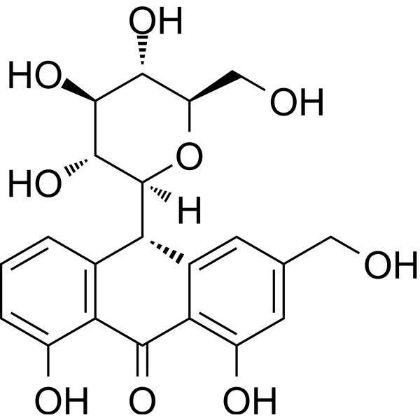 | C₁₅H₁₆O₇ | 288.25 | C1=CC2=C(C(=C1)O)C(=O)C3=C([C@H]2[C@H]4[C@@H]([C@H]([C@@H]([C@H](O4)CO)O)O)O)C=C(C=C3O)CO | 1415-73-2 | 微溶 | 1.35 | 水溶性差;生物利用度低;稳定性差 | 芦荟（Aloe barbadensis）叶 | 芦荟素 | 是 | 无 | 否 | 无 | 否 | 无 | 无 | 无 | 已使用化妆品原料目录（2021年版），作为芦荟提取物中的蒽醌类活性成分；保健食品原料（芦荟凝胶冻干粉等） | 是 | 单组分 | 芦荟素 | 单组分自组装 | 纳米粒 | 无 | 无 | π-π堆积；氢键；疏水相互作用 | 球形纳米粒 | 50–100 | 无 | DLS | PBS | 无 | 芦荟素 | 20 mg/mL | 无 | 80 | 无 | 6 | 无 | 涡旋 + 加热振荡，1000 rpm | 10 min | 1. 调控小胶质细胞 M1→M2 极化、抗炎2. 清除 ROS、保护线粒体膜、抑制 mtDNA 释放3. 阻断 cGAS-STING/NF-κB 通路4. 神经保护、改善帕金森病模型症状5. 高生物相容性、低毒性 | 1. 芦荟素粉末加入 PBS（pH 6.0）2. 涡旋混匀3. 80 ℃、1000 rpm 加热振荡 10 min4. 稀释得工作液 | 蒽醌母核；多羟基；含葡萄糖苷；平面芳香结构；可形成 π-π 与氢键 | 自组装后水溶性与细胞摄取显著提升；可结合 MTPN 蛋白并变构调控；可跨越血脑屏障，用于神经炎症疾病 | 10.1021/acsnano.5c12630
21 | 醌类 | 紫草素 | Shikonin | 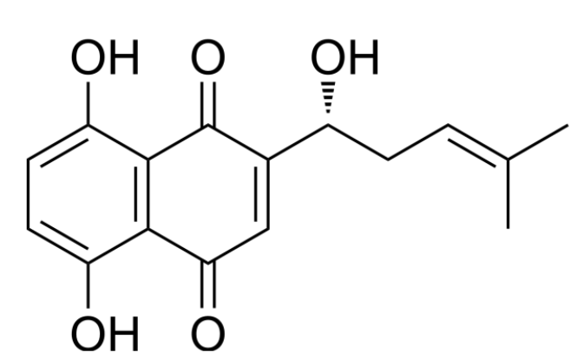 | C₂₂H₂₂O₉ | 450.42 | CC(=CC[C@H](C1=CC(=O)C2=C(C=CC(=C2C1=O)O)O)O)C | 517-89-5 | 难溶 | 3.2 | 水溶性差;生物利用度低 | 紫草（Lithospermum erythrorhizon）根 | 紫草素 | 是 | 无 | 否 | 无 | 否 | 无 | 无 | 无 | 中国药典2020年版（紫草）；已使用化妆品原料目录（2021年版）序号03409（紫草根提取物） | 否 | 三组分 | 紫草素+FeCl₃+透明质酸 | 金属配位自组装 | 纳米粒 | 无 | HA修饰 | 金属配位键；静电相互作用；π-π堆积；范德华力 | 球形纳米粒 | 135.5 | 无 | DLS | 水 | DMF | 紫草素+氯化铁 | 10 mg/mL（母液） | 无 | 25 | 无 | 7.0 | 无 | 冰浴超声 400 W，10 min；室温磁力搅拌 | 超声 10 min + 搅拌 12 h | 1. 抑制 PKM2、下调 MMP9，抑制肿瘤增殖与转移 2. 诱导肿瘤细胞铁死亡、促 ROS 累积 3. 改善肿瘤酸性微环境 4. 体内抑瘤率 76.94%，降低肺转移 | 1. FeCl₃・6H₂O 溶于纯水，SK 溶于 DMF 2. 混合后冰浴超声制备 SF NPs 3. 加入透明质酸搅拌 12 h 得 HSF NPs 4. 超滤离心纯化 | 萘醌母核；多羟基、羰基；可与金属离子多配位；疏水共轭结构 | 与 Fe³⁺配位自组装；透明质酸修饰实现 CD44 靶向；GSH / 透明质酸酶响应释药；提高水溶性与生物利用度 | 10.1016/j.carbpol.2025.123939
22 | 醌类 | 大黄酸 | Rhein | 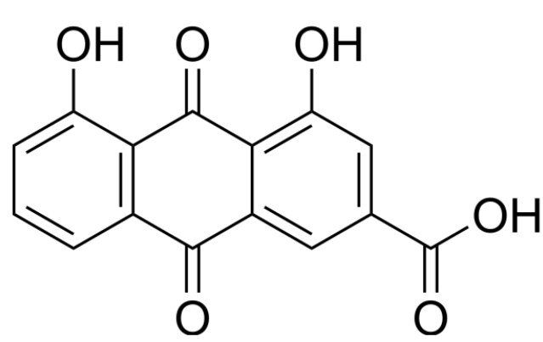 | C₁₅H₈O₆ | 286.22 | C1=CC2=C(C(=C1)O)C(=O)C3=C(C2=O)C=C(C=C3O)C(=O)O | 478-43-3 | 微溶 | 1.56 | 水溶性差;生物利用度低 | 大黄；虎杖；何首乌 | 大黄酸 | 否 | 无 | 是 | 无 | 否 | 无 | 无 | 无 | 中国药典2020年版，大黄酸的蒽醌类化合物是大黄、何首乌等药材的主要有效成分 | 否 | 双组分 | 大黄酸+苦参碱 | 多组分共组装 | 纳米粒 | 无 | 无 | 氢键；π-π堆积；范德华力；静电相互作用 | 球形纳米粒 | 75 | 无 | DLS | 水 | DMSO | 大黄酸+苦参碱 | 无 | 摩尔比1:1 | 60 | 无 | 7.0 | 无 | 磁力搅拌、加热 | 搅拌 6 h + 透析 12 h | 1. 显著促进小鼠皮肤伤口愈合2. 提高大黄酸水溶性与生物利用度3. 与苦参碱协同发挥抗炎、修复作用 | 1. 大黄酸与苦参碱按 1:1 摩尔比溶于 DMSO2. 60 ℃搅拌 6 h3. 透析袋透析纯水 12 h 得 RM NPs4. 载入 GelMA 水凝胶实现控释 | 蒽醌母核；含多个羟基、羰基；氢键供体 / 受体多；芳香环共轭结构 | 与苦参碱 1:1 共组装；可负载 GelMA 水凝胶；显著提升水溶性与伤口愈合效果 | 10.3390/molecules29143326
23 | 醌类 | 金丝桃素 | Hypericin | 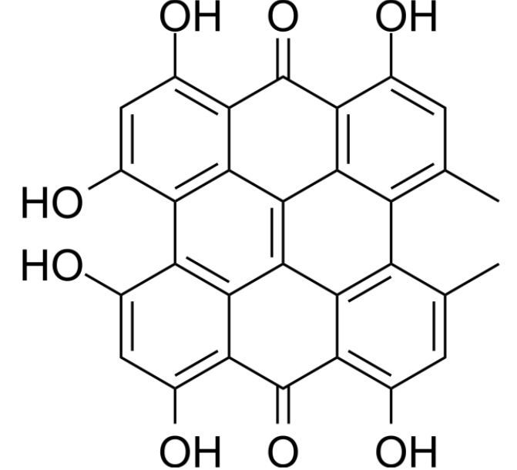 | C₃₀H₁₆O₈ | 504.44 | CC1=CC(=O)C2=C(C3=C(C=C(C4=C3C5=C2C1=C6C(=CC(=O)C7=C(C8=C(C=C(C4=C8C5=C67)O)O)O)C)O)O)O | 548-04-9 | 难溶 | 5.97 | 水溶性差;生物利用度低;稳定性差 | 贯叶金丝桃（Hypericum perforatum） | 金丝桃素 | 否 | 无 | 否 | 无 | 否 | 无 | 无 | 无 | 中国药典2020年版（贯叶金丝桃等） | 否 | 三组分 | 小檗碱+金丝桃素+dBET57 | 多组分共组装 | 纳米粒 | 无 | 无 | 疏水相互作用；π-π堆积；氢键；范德华力 | 球形纳米粒 | 111.51 | 无 | DLS | PBS | DMSO | 小檗碱 + 金丝桃素 + dBET57 | 无 | 摩尔比1:1:1 | 25 | 无 | 7.4 | 无 | 320 rpm 磁力搅拌 | 30 min | 1. 光敏剂，产生活性氧（ROS）诱导肿瘤细胞铁死亡2. 坏死靶向性，实现深部肿瘤穿透（>80 μm）3. 联合光动力治疗与代谢饥饿，抑制三阴性乳腺癌4. 降低 PD-L1 表达，增强免疫原性 | 1. 小檗碱、金丝桃素、dBET57 按 1:1:1 溶于 DMSO2. 缓慢滴入 PBS，室温搅拌 30 min3. 超滤去除有机溶剂，得 BHP NPs | 与小檗碱、PROTAC 分子共组装；线粒体靶向 + 坏死靶向双靶向；pH 响应释药；显著提升肿瘤富集与深部穿透 | 二蒽酮母核；多羟基、共轭大 π 键；强疏水性；坏死靶向性；光敏特性 | 10.1016/j.cej.2025.165815
24 | 醌类 | 芦荟大黄素 | Aloe‑emodin | 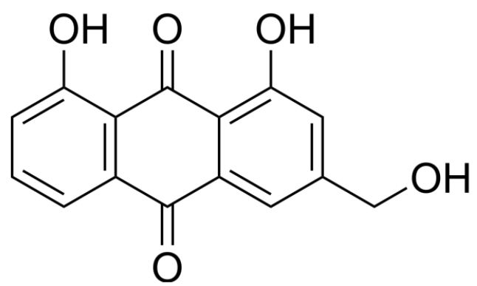 | C₁₅H₁₀O₅ | 270.24 | C1=CC2=C(C(=C1)O)C(=O)C3=C(C2=O)C=C(C=C3O)CO | 481-72-1 | 难溶 | 2.36 | 水溶性差;生物利用度低 | 芦荟（Aloe barbadensis）叶 | 芦荟大黄素 | 否 | 无 | 否 | 无 | 否 | 无 | 无 | 无 | 无 | 否 | 四组分 | CuCl₂+芦荟大黄素+PEG₂ₖ-DSPE+PEG₂ₖ-DSPE-FA | 金属配位自组装 | 纳米粒 | 无 | PEG修饰 | 金属配位键；π-π堆积；氢键；疏水相互作用 | 球形纳米粒 | 120 | 无 | TEM | 无 | DMSO | 氯化铜 + 芦荟大黄素 + PEG-DSPE + 叶酸 | 无 | 摩尔比2:1:0.8:0.2 | 25 | 无 | 无 | 中性→酸性响应 | 超声法 | 超声组装至均匀 | 1. 光敏剂，450 nm 激光产生活性氧（ROS）2. 诱导肿瘤细胞铜死亡（Cuproptosis）3. 激活免疫原性死亡（ICD）4. 促 DC 成熟、CD8⁺T 细胞浸润，冷肿瘤转热肿瘤 | 1. CuCl₂、AE、PEG₂ₖ-DSPE、PEG₂ₖ-DSPE-FA 按比例溶于 DMSO2. 超声辅助自组装3. 形成载铜芦荟大黄素纳米粒 | 蒽醌母核；多羟基 / 羰基；可与金属离子配位；共轭大 π 键；光敏特性；弱酸性响应 | 与 Cu²⁺配位增强水溶性；叶酸（FA）靶向；pH 5.5 响应释药；联合 PDT + 铜死亡 + 免疫治疗协同抑瘤 | 10.1002/adhm.202404612
25 | 醌类 | 大黄素 | Emodin | 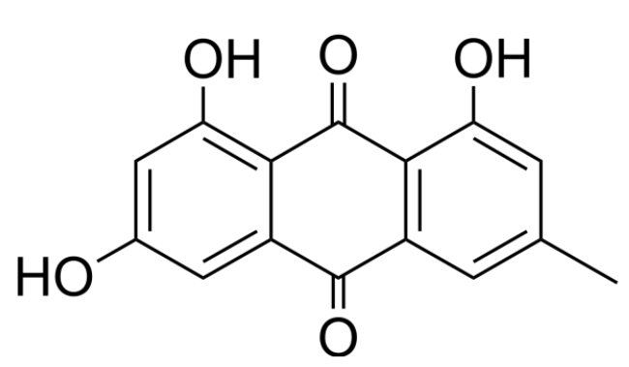 | C₁₅H₁₀O₅ | 270.24 | CC1=CC2=C(C(=C1)O)C(=O)C3=C(C2=O)C=C(C=C3O)O | 518-82-1 | 难溶 | 2.36 | 水溶性差;生物利用度低;毒副作用 | 大黄；虎杖；何首乌 | 大黄素 | 否 | 无 | 是 | 无 | 否 | 无 | 无 | 无 | 中国药典2020年版，大黄素为大黄、虎杖、何首乌等药材的蒽醌类指标成分 | 否 | 三组分 | 大黄素+橙皮苷+PVA | 多组分共组装 | 纳米粒 | 无 | 无 | 氢键；π-π堆积；范德华力 | 棒状纳米粒 | 330 | 无 | 无 | 水 | DMSO | 聚乙烯醇(PVA) + 大黄素 + 橙皮苷 | 5 mg/mL（PVA） | 无 | 25 | 室温（制备）；37 ℃（释放 / 活性测试） | 5.4 | pH 5.4/7.2/8.5（释放）；中性（组装） | 涡旋混匀；滴加混合；超声 2 min（40 kHz，180 W） | 超声 2 min；离心 30 min（14000 rpm） | 1. 强效抗 MRSA（物理破膜 + 代谢抑制）2. 清除 MRSA 生物膜3. 抗炎（调控 NF-κB/MAPK）4. 低诱导耐药性5. 协同促进感染伤口再生修复 | 1. 大黄素与橙皮苷分别用 DMSO 配母液2. 按摩尔比 1:4 混合3. 滴入 0.5% PVA 水溶液4. 超声、离心、重悬得 HE NPs | 蒽醌母核；多酚羟基 / 羰基；可形成氢键与 π-π 堆积 | 与橙皮苷共组装形成纺锤形纳米晶，pH 响应序贯释药，提升溶解度与生物利用度，降低大黄素单独使用毒性 | https://ssrn.com/abstract=6168175
26 | 醌类 | 丹参酮 ⅡA | Tanshinone IIA | 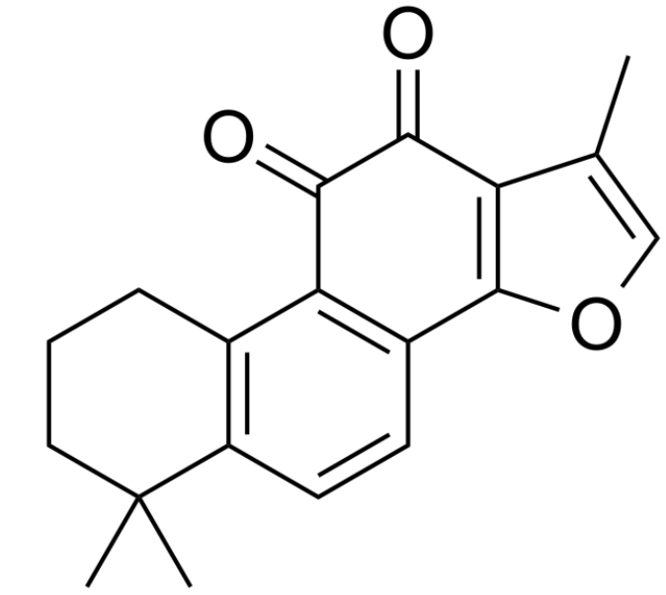 | C₁₉H₁₈O₃ | 294.35 | CC1=COC2=C1C(=O)C(=O)C3=C2C=CC4=C3CCCC4(C)C | 568-72-9 | 难溶 | 3.6 | 水溶性差;生物利用度低 | 丹参（Salvia miltiorrhiza）根 | 丹参酮ⅡA | 否 | 无 | 是 | 无 | 否 | 无 | 无 | 无 | 中国药典2020年版（丹参） | 否 | 双组分 | 丹参酮ⅡA+甘草酸 | 多组分共组装 | 纳米胶束 | 无 | 无 | 氢键；疏水相互作用；π-π堆积 | 纳米胶束 | 111.6±12.1 | 无 | 无 | 水 | 无 | 丹参酮IIA + 甘草酸 | 无 | 质量比1:25 | 0~4 | 无 | 7.0 | 中性（PBS 体系） | 冰浴超声 | 超声 5 min | 1. 抑制 STAT3 磷酸化，诱导胶质瘤细胞凋亡2. 广谱抗肿瘤、抑制血管生成3. 降低 MGMT 表达，逆转 TMZ 耐药4. 协同免疫激活，增强 CTL 细胞杀伤 | 1. 薄膜分散法制备：TanⅡA 与 GL 溶于乙醇旋蒸成膜2. 超纯水复溶，冰浴超声 5 min 得 TGM3. 可进一步包载于血清外泌体并修饰 CpG | 1. 与甘草酸共组装形成无载体纯药纳米胶束，提升水溶性与生物利用度2. 外泌体包载后可穿越血脑屏障，靶向胶质瘤3. 联合 CpG 实现化疗 - 免疫协同治疗 | 脂溶性小分子；难溶于水；可作为 STAT3 抑制剂；与 GL 具有良好相容性 | 10.1021/acsnano.2c10219
27 | 醌类 | 百里醌 | Thymoquinone | 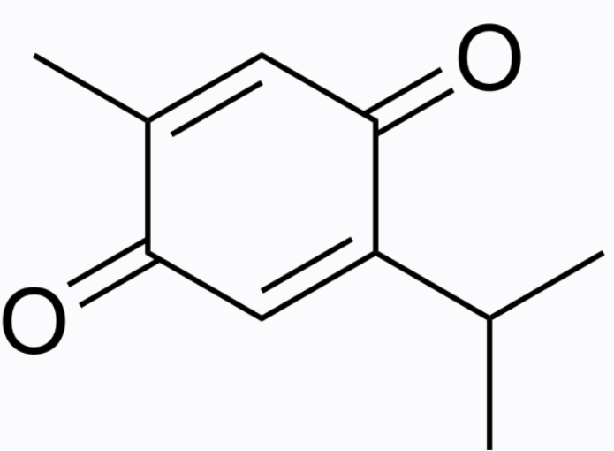 | C₁₀H₁₂O₂ | 164.2 | CC1=CC(=O)C(=CC1=O)C(C)C | 490-91-5 | 难溶 | 2.6 | 水溶性差;生物利用度低 | 黑种草（Nigella sativa）种子 | 百里醌 | 否 | 无 | 否 | 无 | 否 | 无 | 无 | 无 | 无 | 否 | 双组分 | 百里醌+二氢卟吩e6 | 多组分共组装 | 纳米粒 | 无 | 无 | 疏水相互作用；π-π堆积；氢键 | 球形纳米粒 | 90 | 无 | DLS | 水 | DMSO | 百里醌 + 二氢卟吩e6 | 无 | 质量比3:1 | 25 | 无 | 无 | 酸性（SAB/F - 凝胶提供弱酸性环境） | 室温混合后稀释，无需额外加热 / 搅拌 | 快速自组装（即刻形成） | 1. 作为电子传递介质，促进 Ce6 发生 I 型光动力反应2. 增强缺氧耐受性光动力抗菌（MRSA、Pa、Ab、E. coli、Ca）3. 协同抗炎、促进巨噬细胞 M2 极化4. 提升内皮细胞线粒体功能与血管生成 | 1. TQ 与 Ce6 分别溶于 DMSO 储备液2. 按 3:1 质量比混合3. 蒸馏水稀释得到 TQ/Ce6 纳米粒4. 包埋于 SAB/F 双网络水凝胶 | 疏水芳香骨架、含羰基；脂溶性小分子；可作为电子介导体；HOMO:−3.24 eV，LUMO:−7.06 eV | 1. 与 Ce6 共组装可实现缺氧耐受型 I 型 PDT，降低氧依赖2. 复合 SAB/F 凝胶后可喷雾成膜，适配糖尿病慢性感染创面3. 协同光动力杀菌 + 免疫 - 代谢调控加速伤口愈合 | 10.1016/j.biomaterials.2025.123602
28 | 醌类 | 柔红霉素 | Daunorubicin | 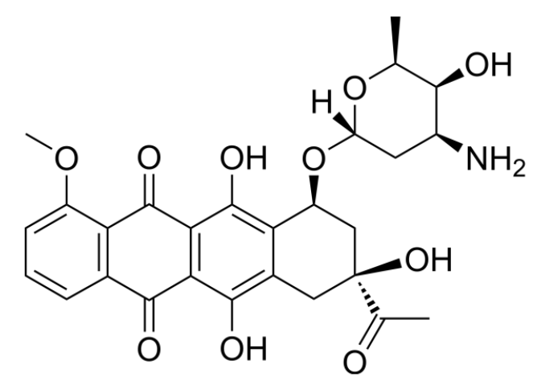 | C₂₇H₂₉NO₁₀ | 527.52 | C[C@H]1[C@H]([C@H](C[C@@H](O1)O[C@H]2C[C@@](CC3=C2C(=C4C(=C3O)C(=O)C5=C(C4=O)C(=CC=C5)OC)O)(C(=O)C)O)N)O | 20830-81-3 | 微溶 | 1.9 | 水溶性差;毒副作用 | 柔红霉素链霉菌（Streptomyces peucetius）发酵产物 | 柔红霉素 | 否 | 无 | 是 | 无 | 否 | 无 | 无 | 无 | 国家药品批准信息（注射用盐酸柔红霉素） | 否 | 三组分 | 顺铂+柔红霉素+透明质酸 | 多组分共组装 | 纳米凝胶 | 无 | HA修饰 | 静电相互作用；金属配位键；π-π堆积；疏水相互作用 | 球形纳米粒 | 38.5 | 无 | TEM | 水 | 无 | 透明质酸（HA）+顺铂（Cis）+柔红霉素（Dau） | 5 mg/mL（HA） 15 mg/mL（Cis） 2.5 mg/mL（Dau） | 无 | 90 | 无 | 无 | 7.4（PBS 体系） | 90 ℃恒温孵育，无需额外超声 | 3.5 h | 1. 一线抗 AML 化疗药，嵌入 DNA 抑制复制与转录2. 诱导 rrAML 细胞凋亡3. 协同顺铂触发溶酶体膜通透 (LMP)4. 促 AML 细胞粒 - 单核系分化5. CD44 靶向降低全身毒性 | 1. Cis 水溶液 90 ℃预热溶解2. 与 Dau 溶液等体积混合3. 加入 HA 溶液，90 ℃孵育 3.5 h4. 冰浴冷却 5 min，透析除游离药 | 1. 仅作药物，不单独自组装，需 HA 与 Cis 协同交联成胶2. 被包载后进入溶酶体，而非直接入核3. 协同分化 therapy，逆转耐药、延长生存期 | 蒽环共轭结构；氨基糖苷类；碱性；荧光分子；可与 Pt 配位；DNA 嵌入剂 | 10.1126/sciadv.ado3923
29 | 醌类 | 羟基茜草素 | Purpurin | 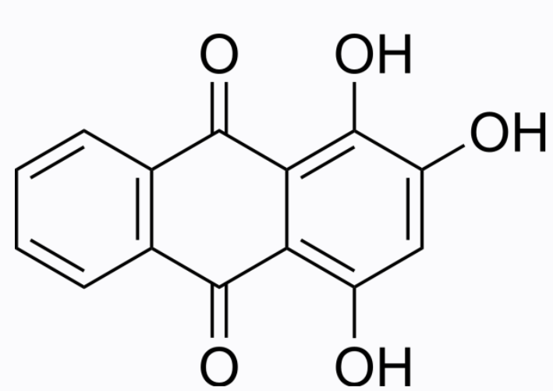 | C₁₅H₁₀O₆ | 286.22 | C1=CC=C2C(=C1)C(=O)C3=C(C=CC(=C3C2=O)O)O | 81-64-1 | 难溶 | 1.56 | 水溶性差;生物利用度低 | 茜草（Rubia tinctorum）根 | 羟基茜草素 | 否 | 无 | 否 | 无 | 否 | 无 | 无 | 无 | 无 | 否 | 双组分 | 没食子酸鞣素锰+羟基茜草素 | 多组分共组装 | 纳米粒 | 无 | 无 | 静电相互作用；π-π堆积；疏水相互作用；氢键 | 球形纳米粒 | 200 | 无 | DLS | 水 | DMSO | EA-Mn + 羟基茜草素 | 无 | 质量比3:1 | 25 | 无 | 5.0 | pH 5.0（酸性）/7.4（中性） | 500 rpm 磁力搅拌 | 24 h | 1. 抑制 GDH1、c‑Myc，阻断谷氨酰胺分解2. 提升胞外谷氨酰胺水平，强效激活 DCs3. 协同 Mn²⁺激活 cGAS‑STING 通路4. 抑制肿瘤干细胞干性、促肿瘤细胞凋亡 | 1. Purpurin 溶于 DMSO2. 与 EA‑Mn 悬浊液混合搅拌 24 h3. 高速离心、冻干得 E‑M@Purpurin4. 与 HA 溶液超声复合得 HA/E‑M@Purpurin | 三羟基蒽醌结构；负电性；荧光特性；GDH1 抑制剂；水溶性差 | 1. 不单独自组装，需 EA‑Mn 作为载体骨架2. 具有 pH/GSH 双响应释放特性3. 协同多酚 + 金属离子实现免疫与代谢双重调控 | 10.1016/j.biomaterials.2025.123399
30 | 皂苷 | 人参皂苷 | Ginsenosides | 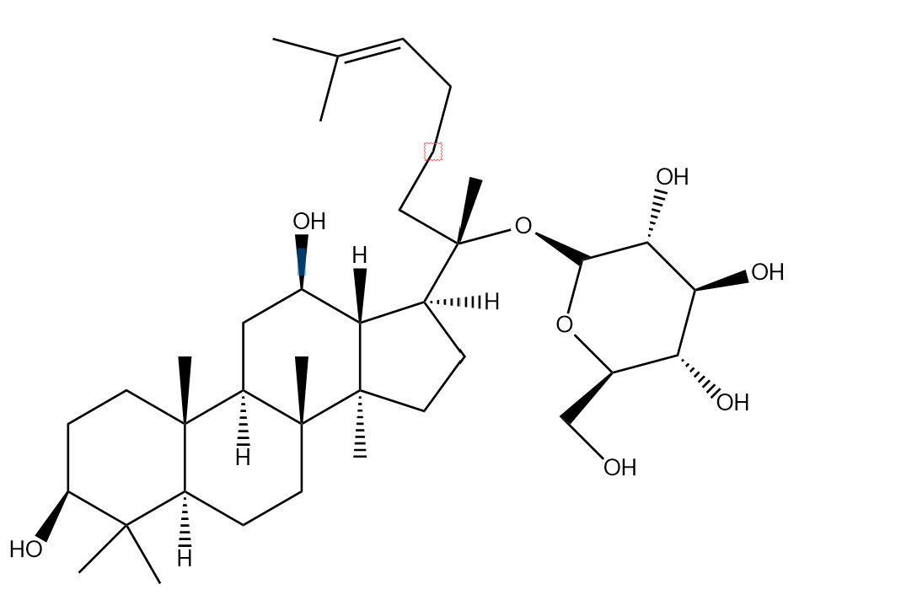 | C₅₄H₉₂O₂₃ | 1107.29 | 22427-39-0: CC(=CCC[C@@](C)([C@H]1CC[C@@]2([C@@H]1[C@@H](C[C@H]3[C@]2(C[C@@H]([C@@H]4[C@@]3(CC[C@@H](C4(C)C)O)C)O[C@H]5[C@@H]([C@H]([C@@H]([C@H](O5)CO)O)O)O)C)O)C)O[C@H]6[C@@H]([C@H]([C@@H]([C@H](O6)CO)O)O)O)C 41753-43-9: CC(=CCC[C@@](C)([C@H]1CC[C@@]2([C@@H]1[C@@H](C[C@H]3[C@]2(CC[C@@H]4[C@@]3(CC[C@@H](C4(C)C)O[C@H]5[C@@H]([C@H]([C@@H]([C@H](O5)CO)O)O)O[C@H]6[C@@H]([C@H]([C@@H]([C@H](O6)CO)O)O)O)C)C)O)C)O[C@H]7[C@@H]([C@H]([C@@H]([C@H](O7)CO[C@H]8[C@@H]([C@H]([C@@H]([C@H](O8)CO)O)O)O)O)O)O)C | Rg1：22427-39-0 Rb1：41753-43-9 | 微溶 | 1.2 | 生物利用度低;首过效应强 | 人参（Panax ginseng）根 | 人参皂苷 | 否 | 无 | 是 | 无 | 否 | 无 | 无 | 无 | 保健食品原料目录 人参（2023年版）；中国药典2020年版（人参） | 是 | 单组分 | 人参皂苷 | 单组分自组装 | 纳米胶束 | 无 | 无 | 疏水相互作用；两亲性驱动；糖基亲水；苷元疏水 | 纳米胶束 | 11.06–40 | 无 | 无 | 水/生理盐水 | 无 | 人参皂苷 | 0.339 mg/mL（CMC） | 无 | 25 | 无 | 7.0 | 无 | 搅拌溶解；无需超声 | 溶解后自发形成 | Rg1：抗疲劳、中枢兴奋、溶血Rb1：镇静、抗炎、扩血管 | 1. 表面张力法测 CMC2. DLS 测粒径3. 大鼠在体肠灌流吸收实验4. 脂质制剂制备与药代 | 两亲性；MW：Rg1≈800 Da，Rb1≈1108 Da；>5 个氢键供体 | 浓度 > CMC 易成胶束，降低肠道吸收；离子强度升高会盐析；脂质制剂可抑制胶束、提升生物利用度（Rg1≈28 倍，Rb1≈13 倍）人参皂苷本身不在普通食品原料目录（药食同源 / 新食品原料）中，仅允许用于保健食品。 | 10.1016/j.ijpharm.2008.04.016
31 | 皂苷 | 皂树皂苷 | Quillaja saponins |  | C₄₈H₇₈O₁₈ | 879.05 | C[C@]12CCC([C@@]([C@@H]1CC[C@@]3([C@@H]2CC=C4[C@]3(C[C@H]([C@@]5([C@H]4CC(CC5)(C)C)C(=O)O)O)C)C)(C)C=O)O[C@H]6[C@@H]([C@H]([C@@H]([C@H](O6)C(=O)O)O)O)O | 68990-67-0 | 微溶 | 0.2 | 生物利用度低 | 皂树（Quillaja saponaria）树皮 | 皂树皂苷 | 否 | 无 | 否 | 无 | 否 | 无 | 无 | 无 | GB 2760‑2024作为食品添加剂（皂树皮提取物，乳化剂） | 是 | 单组分 | 皂树皂苷 | 单组分自组装 | 纳米胶束 | 无 | 无 | 疏水相互作用；氢键；两亲性驱动；两亲性 | 纳米胶束；纳米乳 | 110–150 | 无 | 无 | 水 | 无 | 皂树皂苷 | 10 mg/mL | 无 | 20 | 无 | 7.0 | 无 | 涡旋振荡；微射流均质 | 24 h 搅拌溶解；微射流 6 次循环 | 天然乳化剂、抗氧化、稳定色素、食品级安全 | 1. 搅拌法制备载叶黄素酯胶束 2. 微射流制备纳米乳 3. 喷雾干燥 / 冷冻干燥微胶囊 | 两亲性表面活性剂；含乙酰基 / 脂肪酰基侧链；强界面吸附与高粘弹性 | 浓度 > CMC 易成胶束，降低肠道吸收；离子强度升高会盐析；脂质制剂可抑制胶束、提升生物利用度（Rg1≈28 倍，Rb1≈14 倍）：皂树皂苷不在 “药食同源 / 新食品原料” 目录（不可直接作普通食品原料）；可作为食品添加剂（皂树皮提取物）用于普通食品，也可用于保健食品。 | 10.1016/j.foodres.2016.06.014
32 | 皂苷 | 积雪草苷 | Asiaticoside |  | C₄₈H₇₈O₁₉ | 959.12 | C[C@@H]1CC[C@@]2(CC[C@@]3(C(=CC[C@H]4[C@]3(CC[C@@H]5[C@@]4(C[C@H]([C@@H]([C@@]5(C)CO)O)O)C)C)[C@@H]2[C@H]1C)C)C(=O)O[C@H]6[C@@H]([C@H]([C@@H]([C@H](O6)CO[C@H]7[C@@H]([C@H]([C@@H]([C@H](O7)CO)O[C@H]8[C@@H]([C@@H]([C@H]([C@@H](O8)C)O)O)O)O)O)O)O)O | 16830-15-2 | 微溶 | 1.3 | 水溶性差;生物利用度低 | 积雪草（Centella asiatica）全草 | 积雪草苷 | 是 | 无 | 否 | 无 | 否 | 无 | 无 | 无 | 已使用化妆品原料目录（2021年版）序号03367（积雪草提取物）；中国药典2020年版（积雪草苷为积雪草的指标成分） | 是 | 单组分 | 积雪草苷 | 单组分自组装 | 水凝胶 | 无 | 无 | 氢键；π-π堆积；疏水相互作用；静电相互作用 | 纳米纤维 | 100 | 无 | 无 | 水 | 甘油 | 积雪草苷 | 5 mg/mL（临界凝胶） | 甘油:水=3:7 v/v | 25 | 无 | 2.0~6.9 | pH 2.0~6.9 可成胶，优选中性 | 超声 40 kHz，5 min | 超声后快速组装成胶 | 抗炎、抗氧化、促胶原合成、促伤口愈合、促透皮吸收 | AS 溶于 DMSO，反溶剂分散法，超声诱导成胶；表征用 SEM/TEM/FTIR/DSC/PXRD/ 流变 / 透皮实验 | 分子量 959.12 g/mol，水溶性 0.7 mM，两亲性 | pH 响应、剪切变稀、自支撑凝胶；透皮通量提升 1.73 倍，皮肤滞留提升 2.04 倍 不属于普通食品原料，不可用于普通食品；仅限用于保健食品与药品。 | 10.3389/fbioe.2025.1589865
33 | 皂苷 | 三七皂苷 | Notoginsenosides | 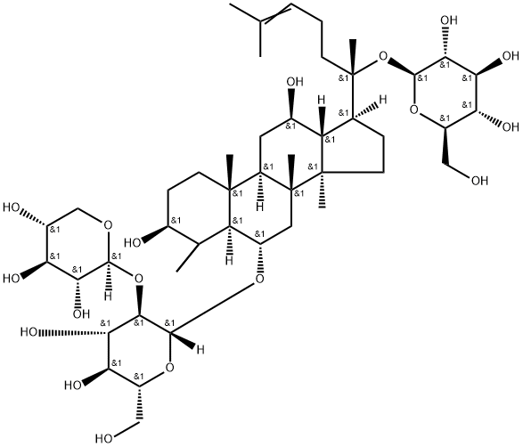 | C₄₈H₈₂O₁₇ | 786.99 | CC(=CCC[C@@](C)([C@H]1CC[C@@]2([C@@H]1[C@@H](C[C@H]3[C@]2(C[C@@H]([C@@H]4[C@@]3(CC[C@@H](C4(C)C)O)C)O[C@H]5[C@@H]([C@H]([C@@H]([C@H](O5)CO)O)O)O[C@H]6[C@@H]([C@H]([C@@H](CO6)O)O)O)C)O)C)O[C@H]7[C@@H]([C@H]([C@@H]([C@H](O7)CO)O)O)O)C | 80418-24-2 | 微溶 | 0.8 | 生物利用度低 | 三七（Panax notoginseng）根 | 三七皂苷 | 否 | 无 | 否 | 无 | 否 | 无 | 无 | 无 | 可用于保健食品的物品名单（三七）；中国药典2020年版（三七） | 是 | 单组分 | 三七皂苷 | 单组分自组装 | 水凝胶 | 无 | 无 | 氢键；疏水相互作用 | 螺旋纳米纤维；三维多孔网络 | 5 | 无 | 无 | PBS | 无 | 三七皂苷 | 20 mg/mL | 无 | 100 | 100 ℃加热 1 h，冷却至室温 | 7.0 | 无 | 无需超声 / 搅拌，加热溶解后静置 | 冷却后 30 min 内完成成胶 | 1. 强抗白色念珠菌活性2. 损伤真菌细胞壁与细胞膜3. 可负载益生菌 LGG 协同抑制阴道炎4. 恢复阴道微生态平衡 | 1. ZR1 溶于 PBS2. 100 ℃加热至澄清3. 冷却室温自发成胶4. 冷冻电镜结构解析 | 三萜母核 + 二糖基团；具羧基、多羟基；可形成多重氢键；双亲性结构 | 1. 单体无抗真菌活性，自组装后活性显著增强2. 首个经冷冻电镜解析原子结构的天然产物纳米纤维3. 可作为益生菌递送载体，用于阴道真菌感染治疗 | 10.1002/adma.202503283
34 | 皂苷 | 黄芪皂苷 | Astragalosides | 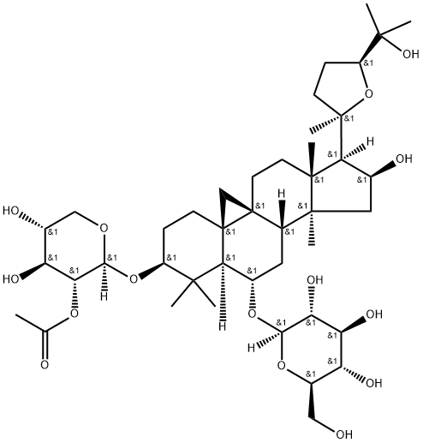 | C₄₄H₇₄O₁₄ | 854.99 | C[C@]12CC[C@@]34C[C@@]35CC[C@@H](C([C@@H]5[C@H](C[C@H]4[C@@]1(C[C@@H]([C@@H]2[C@]6(CC[C@H](O6)C(C)(C)O)C)O)C)O[C@H]7[C@@H]([C@H]([C@@H]([C@H](O7)CO)O)O)O)(C)C)O[C@H]8[C@@H]([C@H]([C@@H](CO8)O)O)O | 84687-43-4 | 微溶 | 0.5 | 生物利用度低;稳定性差 | 黄芪（Astragalus membranaceus）根 | 黄芪皂苷 | 否 | 无 | 否 | 无 | 是 | 黄芪（食药物质） | 无 | 无 | 食药物质目录（黄芪，2023年新增）；中国药典2020年版（黄芪） | 否 | 双组分 | 黄芪皂苷+藁本内酯 | 多组分共组装 | 超分子聚集体 | 无 | 无 | 疏水相互作用；范德华力 | 纳米纤维 | 133.66 | 无 | 无 | 水/PBS | 无 | 黄芪皂苷+藁本内酯 | 无 | 无 | 100 | 无 | 7.4 | 无 | 探头超声 200 W，15 min | 超声 15 min 完成组装 | 抗心肌纤维化；抑制内皮 - 间质转化（EndMT）；保护心功能；减少胶原沉积 | 1. 与 LIG 按摩尔比 2:1 混合2. 探头超声制备复合物3. 水煎煮共溶后超滤离心 | 环阿尔廷烷型四环三萜皂苷，多羟基，双亲性 | 当归补血汤共煎超分子核心组分，与 Z-ligustilide 特异性 2:1 共组装 | 10.1021/acsami.3c09494
35 | 皂苷 | 蟾毒灵 | Bufalin | 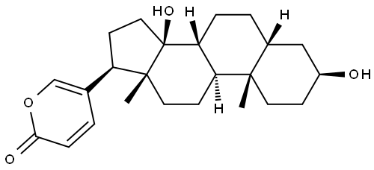 | C₂₄H₃₄O₅ | 392.52 | C[C@]12CC[C@@H](C[C@H]1CC[C@@H]3[C@@H]2CC[C@]4([C@@]3(CC[C@@H]4C5=COC(=O)C=C5)O)C)O | 465-21-4 | 难溶 | 2.8 | 水溶性差;生物利用度低;毒副作用 | 中华大蟾蜍（Bufo bufo gargarizans）皮肤分泌物 | 蟾毒灵 | 否 | 无 | 否 | 无 | 否 | 无 | 无 | 无 | 无 | 否 | 三组分 | 蟾毒灵二聚体前药+PEG-DA+FeCl₃ | 金属配位自组装 | 纳米粒 | 氧化还原响应 | 无 | 疏水相互作用；静电相互作用；金属配位键 | 球形纳米粒 | 150 | 无 | 无 | 水 | THF/DMSO | SBF + PEG-DA + 氯化铁 | 1 mg/mL（SBF） 150 mg/mL（PEG-DA） 10 mg/mL（FeCl₃） | 无 | 25 | 无 | 7.0 | 无 | 超声 300 W、磁力搅拌 | 1 h | 抗骨肉瘤、促铁死亡、抑转移、减心脏毒性 | 1. 合成二硫键连接蟾毒灵同二聚体前药（SBF） 2. 向水中缓慢滴加 SBF/THF 溶液，超声条件下依次加入 PEG-DA、FeCl₃ 3. 室温搅拌 1 h，去除有机溶剂、离心纯化 | 疏水性甾体母核；含羟基、酮基；可与 Fe³⁺配位；二硫键（GSH 响应） | 文献为 2025 年 JCR，构建 MPN-SBF 共组装体，实现 pH/GSH 双响应释放、铁死亡增强抑瘤 | 10.1016/j.jconrel.2025.113814
36 | 生物碱 | 喜树碱 | Camptothecin | 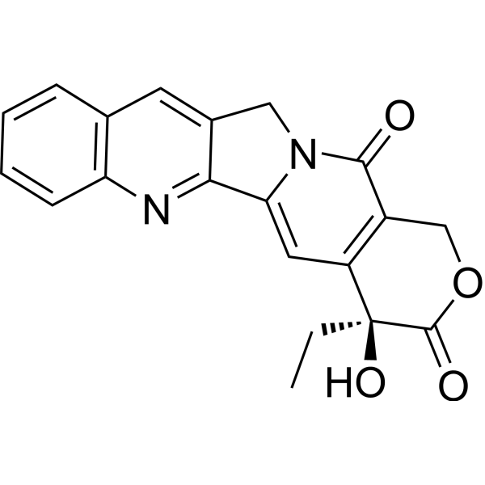 | C₂₀H₁₆N₂O₄ | 348.35 | CC[C@@]1(C2=C(COC1=O)C(=O)N3CC4=CC5=CC=CC=C5N=C4C3=C2)O | 7689‑03‑2 | 难溶 | 1.44 | 水溶性差;生物利用度低;毒副作用 | 喜树（Camptotheca acuminata） | 喜树碱 | 否 | 无 | 是 | 无 | 否 | 无 | 无 | 无 | 国家药品批准信息（喜树碱软膏、羟基喜树碱注射液等） | 否 | 三组分 | 喜树碱-肽偶联物+JPH203 | 单组分自组装 | 纳米胶束 | 无 | 无 | 疏水相互作用；π-π堆积；两亲性驱动 | 球形纳米粒 | 162 | 无 | 无 | 水 | 无 | 喜树碱+肽段+JPH203 | 无 | 无 | 40 | 无 | 7.4 | 无 | 水浴超声 30 min；涡旋 1 min | 组装水化 30 min；透析 24 h | 1. 靶向三阴性乳腺癌 (TNBC) 2. 递送 JPH203 抑制 SLC7A5 3. 诱导铁死亡 (ferroptosis) 4. 激活 CD8⁺T 细胞免疫 5. 肿瘤抑制率 81.2% | 1. 固相合成肽段 2. CPT 与肽段偶联 3. 与 JPH203 共组装成膜 4. 水合、透析纯化得到 CPCs‑JPH 纳米粒 | 双亲性分子；含 MMP‑2/9 酶切位点 PLGVRG；RGDS 主动靶向肽；CPT 疏水核 | 肿瘤微环境酶响应解组装；包载 JPH203；用于 TNBC 靶向铁死亡治疗 | 10.1016/j.jconrel.2026.114829
37 | 生物碱 | 小檗碱 | Berberine | 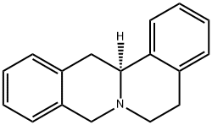 | C₂₀H₁₈ClNO₄ | 371.81 | COC1=C(C2=C[N+]3=C(C=C2C=C1)C4=CC5=C(C=C4CC3)OCO5)OC | 2086-83-1 | 微溶 | 3.21 | 水溶性差;生物利用度低 | 黄连（Coptis chinensis）根茎 | 小檗碱 | 否 | 无 | 是 | 无 | 否 | 无 | 无 | 无 | 中国药典2020年版（盐酸小檗碱） | 是 | 单组分 | 小檗碱 | 单组分自组装 | 纳米粒 | 无 | 无 | 静电相互作用；疏水相互作用；π-π堆积 | 球形纳米粒 | 26.5–137.9 | 无 | 无 | 水 | 无 | 小檗碱 | 0.0336 mg/mL | 无 | 24 | 无 | 7.0 | 无 | 搅拌 | 12 h | 肿瘤靶向、抗肿瘤、线粒体靶向、促细胞凋亡 | 小檗碱分子在水溶液中通过分子间作用力自发聚集形成纳米粒 | 含季铵阳离子、芳香共轭平面结构、刚性骨架 | 无载体、高载药量、酸性微环境响应释放 | 10.3389/fphar.2024.1333087
38 | 生物碱 | 小檗碱 | Berberine |  | C₂₀H₁₈ClNO₄ | 371.81 | COC1=C(C2=C[N+]3=C(C=C2C=C1)C4=CC5=C(C=C4CC3)OCO5)OC | 2086-83-1 | 微溶 | 3.21 | 水溶性差;生物利用度低 | 黄连（Coptis chinensis）根茎 | 小檗碱 | 否 | 无 | 是 | 无 | 否 | 无 | 无 | 无 | 中国药典2020年版（盐酸小檗碱） | 否 | 三组分 | 小檗碱+黄芩苷+京尼平苷 | 多组分共组装 | 纳米粒 | 无 | 无 | π-π堆积；氢键；疏水相互作用；静电相互作用 | 球形纳米粒 | 245.3±13.8 | 无 | 无 | PBS | DMSO/甲醇 | 小檗碱 + 黄芩苷 + 京尼平苷 | 无 | 摩尔比1:1:1 | 80 | 无 | 7.0–7.5 | 无 | 磁力搅拌 + 水浴超声 | 搅拌 60 min；超声 30 min；透析 12 h | 1. 抑制 NLRP3 炎症小体 2. 抑制成纤维细胞活化与胶原沉积 3. 减轻肺纤维化、抗炎、抗氧化 4. 协同清除衰老细胞、抑制 SASP | 1. 京尼平苷、黄连素、黄芩苷按 1:1:1 摩尔比溶解于 DMSO / 甲醇 2. 调 pH 至 7.0–7.5，80 ℃下快速注入 PBS 3. 搅拌 60 min，水浴超声 30 min 4. 透析 12 h 纯化，得到 BBGNP | 环烯醚萜母核；葡萄糖苷结构；多羟基；强氢键供体 / 受体；双亲性 | 1. 三元纯药共组装，无载体、高载药 2. 靶向衰老细胞 ATP5F1C 靶点 3. 雾化吸入靶向肺部，治疗肺纤维化 4. 与黄连素、黄芩苷协同发挥抗衰老、抗炎、抗纤维化 | 10.1016/j.cej.2026.175421
39 | 生物碱 | 青藤碱 | Sinomenine | 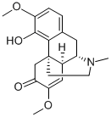 | C₁₉H₂₃NO₄ | 329.39 | CN1CC[C@@]23CC(=O)C(=C[C@@H]2[C@@H]1CC4=C3C(=C(C=C4)OC)O)OC | 115-53-7 | 微溶 | 2.03 | 水溶性差;生物利用度低;毒副作用 | 青藤（Sinomenium acutum）藤茎 | 青藤碱 | 否 | 无 | 是 | 无 | 否 | 无 | 无 | 无 | 国家药品批准信息（盐酸青藤碱肠溶片、正清风痛宁注射液等） | 否 | 双组分 | 青藤碱+甘草酸 | 多组分共组装 | 水凝胶 | 无 | 无 | 静电相互作用；氢键；疏水相互作用 | 纳米纤维 | 无 | 纳米级 | 无 | 水 | 无 | 青藤碱（SIN）+甘草酸（GA） | 32.94 mg/mL（SIN） 41.15 mg/mL（GA） | 无 | 80 | 无 | 2.0 | 无 | 加热搅拌混合 | 加热溶解后快速组装，离心纯化 | 1. 提高 SIN 生物利用度与结肠吸收2. 减轻胃肠道损伤与肝肾负担3. 抑制 AA 小鼠关节肿胀，保护骨与软骨4. 抑制 NF-κB、MAPK 炎症通路5. 促进中性粒细胞凋亡，抑制自噬与 NETs 形成6. 降低 IL-6、TNF-α，升高 IL-10 | 1. 分别配制 SIN（100 mM）、GA（50 mM）水溶液，80 ℃加热搅拌溶解2. 等比例混合，80 ℃充分混匀3. 离心去上清，去离子水洗涤除去未组装单体4. 再次离心获得 S-G 水凝胶 | 含季铵氮、羟基、羰基，具弱碱性与氢键供体 / 受体位点 | 与甘草酸（GA）1:1 自组装，无载体、无催化剂，热可逆、可注射、自修复，协同增强抗类风湿关节炎效果 | 10.1016/j.jconrel.2025.113718
40 | 生物碱 | 血根碱 | Sanguinarine | 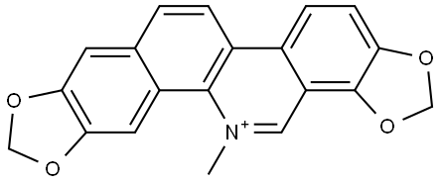 | C₂₀H₁₄NO₄⁺ | 332.37 | C[N+]1=C2C(=C3C=CC4=C(C3=C1)OCO4)C=CC5=CC6=C(C=C52)OCO6 | 2447-54-3 | 难溶 | 4.56 | 水溶性差;生物利用度低;毒副作用 | 白屈菜（Chelidonium majus）；博落回 | 血根碱 | 否 | 无 | 否 | 无 | 否 | 无 | 无 | 无 | 无 | 否 | 双组分 | 血根碱+黄芩苷 | 单组分自组装 | 水凝胶 | 无 | 无 | 静电相互作用；π-π堆积；氢键 | 纳米纤维；水凝胶呈褶皱脊状形貌 | 无 | 纳米级纤维 | 无 | 水 | 无 | 黄芩苷+血根碱 | 1.34 mg/mL（黄芩苷） 1.00 mg/mL（血根碱） | 摩尔比1:1 | 60 | 无 | 7~8 | 无 | 磁力搅拌混合 | 15 min | 1. 协同强效抗 MRSA2. 清除细菌生物膜3. 抑制毒力因子 agr 系统4. 抗炎、下调 TNF-α/IL-1β5. 促进感染伤口愈合6. 良好生物相容性 | 1. 配制 BA、SAN 水溶液2. 等摩尔比混合3. 60 ℃搅拌 15 min4. 离心得水凝胶 | 苯并菲啶类；含季铵氮、共轭大 π 键；疏水性、阳离子型 | 与黄芩苷 (BA) 1:1 自组装；无载体、无化学修饰；热可逆、自修复、可注射；协同抗菌显著增效剧毒生物碱，绝对不在食品原料目录，严禁用于人用食品、保健食品。 | 10.1002/smll.202205528
41 | 生物碱 | 石蒜碱 | Lycorine |  | C₁₆H₁₇NO₄ | 285.34 | C1CN2CC3=CC4=C(C=C3[C@H]5[C@H]2C1=C[C@@H]([C@H]5O)O)OCO4.Cl | 2188-68-3 | 微溶 | 1.23 | 水溶性差;生物利用度低;毒副作用 | 石蒜（Lycoris radiata）鳞茎 | 石蒜碱 | 否 | 无 | 否 | 无 | 否 | 无 | 无 | 无 | 无 | 否 | 双组分 | 石蒜碱+壳聚糖 | 聚合物辅助组装 | 纳米粒 | 无 | 无 | 疏水相互作用；静电相互作用；氢键；π-H 相互作用；π-H相互作用 | 球形纳米粒 | 63.75±12.71 | 无 | TEM | 0.5%醋酸 | DMSO | 石蒜碱+壳聚糖 | 无 | 无 | 25 | 无 | 5.0 | 无 | 滴加搅拌；无超声 | 2 h | 抑制 SCAP/SREBPs 通路；降肾脏脂质沉积；抗炎；改善糖尿病肾病；降低游离石蒜碱肝毒性 | 离子交联法自组装；透析纯化；冷冻干燥；DLS/TEM 表征；细胞与动物药效评价 | 含氮杂环、刚性芳香平面、弱碱性、两亲性、可提供 π-π 与氢键位点 | 与分子量 50000 壳聚糖组装最优；口服、肾靶向、增效减毒 | 10.1186/s12951-026-04301-9
42 | 生物碱 | 奎宁 | Quinine | 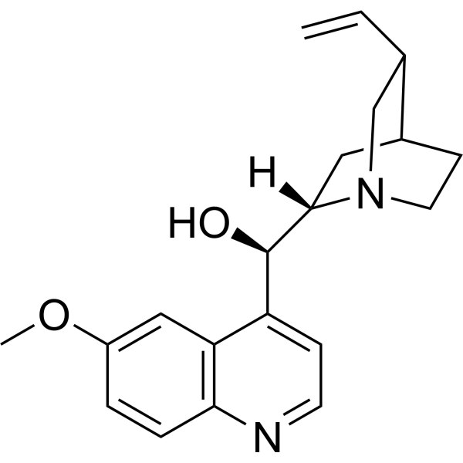 | C₂₀H₂₄N₂O₂ | 324.42 | COC1=CC2=C(C=CN=C2C=C1)[C@H]([C@@H]3C[C@@H]4CCN3C[C@@H]4C=C)O | 130-95-0 | 微溶 | 3.44 | 水溶性差;生物利用度低 | 金鸡纳树（Cinchona officinalis）树皮 | 奎宁 | 否 | 无 | 是 | 无 | 是 | 奎宁盐酸盐（食品用香料） | 无 | 无 | 国家药品批准信息（硫酸奎宁片） | 是 | 单组分 | 奎宁-吉西他滨前药 | 单组分自组装 | 纳米粒 | 氧化还原响应 | 无 | 疏水相互作用；π-π堆积 | 球形纳米粒 | 147.5 | 无 | 无 | 水 | 丙酮 | 奎宁-吉西他滨前药 | 2.5 mg/mL（母液） | 无 | 25 | 无 | 7.0 | 无 | 超声 20 min | 20 min | 抑制 P-gp、逆转肿瘤多药耐药、协同抗肿瘤 | 前药溶于丙酮，超声滴加超纯水，超声20 min，旋蒸除丙酮 | 疏水、平面芳香结构 | 与吉西他滨偶联形成前药后自组装 | 10.1021/acs.langmuir.5c06575
43 | 生物碱 | 盐酸黄连碱 | Coptisine hydrochloride | 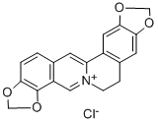 | C₂₀H₁₈ClNO₄ | 371.81 | C1C[N+]2=C(C=C3C=CC4=C(C3=C2)OCO4)C5=CC6=C(C=C51)OCO6 | 3486-66-6 | 微溶 | 3.21 | 水溶性差;生物利用度低 | 黄连（Coptis chinensis）根茎 | 盐酸黄连碱 | 否 | 无 | 否 | 无 | 否 | 无 | 无 | 无 | 无 | 是 | 单组分 | 盐酸黄连碱 | 单组分自组装 | 纳米粒 | 无 | 无 | 氢键；π-π堆积；静电相互作用 | 球形纳米粒 | 234.9±5.1 | 无 | 无 | 0.3%盐酸 | 无 | 黄连生物碱 | 250 mg/mL | 无 | 25 | 无 | 7 | 无 | 磁力搅拌 200 rpm | 1 h | 抗炎、抗氧化、透皮增强、抑制 NLRP3 炎症小体 | 黄连用0.3%盐酸水溶液浸泡、回流提取，过滤浓缩，磁力搅拌下调pH至7.0，自组装成纳米粒 | 平面芳香结构、季铵盐 | 黄连单体生物碱 | 10.1016/j.bioactmat.2025.10.010
44 | 植物甾醇 | 大豆甾醇B | Soyasterol B |  | C₂₉H₅₀O | 414.71 | C[C@]12CC[C@@H]([C@]([C@@H]1CC[C@@]3([C@@H]2CC=C4[C@]3(CC[C@@]5([C@H]4CC(C[C@H]5O)(C)C)C)C)C)(C)CO)O | 595-15-3 | 不溶 | 7.6 | 水溶性差;生物利用度低 | 大豆（Glycine max）；菜籽油 | 大豆甾醇B | 否 | 无 | 否 | 无 | 否 | 无 | 无 | 无 | 无 | 否 | 双组分 | 鞘磷脂+大豆甾醇B | 多组分共组装 | 纳米乳 | 无 | 无 | 疏水相互作用；π-π堆积 | 球形胶束/脂质体、管状/纤维状结构、囊泡及晶体为主 | 20-100 | 无 | 无 | 水 | 乙醇 | 大豆甾醇B | 无 | 无 | 25 | 无 | 7.0 | 无 | 磁力搅拌；超声分散 | 1–6 h | 降低胆固醇吸收；抗氧化；稳定细胞膜 | 首先将milk-SM溶解于有机溶剂并旋转蒸发形成脂质薄膜，随后在低于相变温度（Tm）条件下用缓冲液复水形成囊泡；在此基础上，通过逐步加入游离β-谷甾醇并孵育，使其嵌入双层膜实现增溶，最终得到不同β-谷甾醇含量的sphingosomes | 植物甾醇骨架；高疏水性 | 多用于植物甾醇递送研究 | 10.1016/j.foodres.2023.112496
45 | 植物甾醇 | 菜油甾醇 | Campesterol | 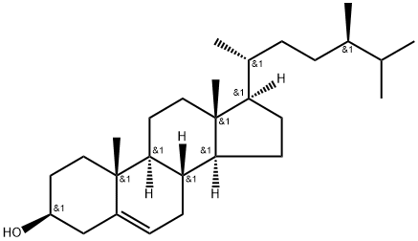 | C₂₈H₄₈O | 400.68 | C[C@H](CC[C@@H](C)C(C)C)[C@H]1CC[C@@H]2[C@@]1(CC[C@H]3[C@H]2CC=C4[C@@]3(CC[C@@H](C4)O)C)C | 474-62-4 | 不溶 | 8.2 | 水溶性差;生物利用度低 | 菜籽油（Brassica napus） | 菜油甾醇 | 否 | 无 | 否 | 无 | 否 | 无 | 无 | 无 | 无 | 是 | 单组分 | 菜油甾醇 | 单组分自组装 | 脂质体 | 无 | 无 | 疏水相互作用；范德华力 | 不规则聚集体；纳米纤维 | 无 | 纳米级 | 无 | 水 | 乙醇/甲醇 | 菜油甾醇 | 无 | 无 | 25 | 无 | 7.0 | 无 | 搅拌分散；超声辅助 | 1–12 h | 调脂；抗炎；膜稳定作用 | 将ST按目标浓度加入菜籽油，100℃油浴加热并搅拌40 min使其充分溶解，随后转移至5℃静置24 h完成结晶/自组装成胶 | 甾醇骨架；脂溶性较强 | ST可与聚甘油聚蓖麻醇酯（PGPR）共同组装，形成连续相晶体网络与界面晶体协同稳定的凝胶乳液结构 | 10.3390/foods11070939
46 | 植物甾醇 | γ-谷维素 | γ‑Oryzanol | 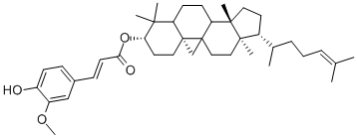 | C₃₅H₄₄O₇ | 568.73 | C[C@H](CCC=C(C)C)[C@H]1CC[C@@]2([C@@]1(CC[C@]34[C@H]2CC[C@@H]5[C@]3(C4)CC[C@@H](C5(C)C)OC(=O)/C=C/C6=CC(=C(C=C6)O)OC)C)C | 11042-64-1 | 不溶 | 6.8 | 水溶性差;生物利用度低 | 米糠油（Oryza sativa） | γ-谷维素 | 是 | 无 | 是 | 无 | 否 | 无 | 无 | 无 | GB 2760‑2024（谷维素，作为抗氧化剂）；已使用化妆品原料目录（2021年版）序号05774（稻糠提取物中含谷维素）；中国药典2020年版 | 否 | 双组分 | β-谷甾醇+γ-谷维素 | 双组分自组装 | 纳米乳 | 无 | 无 | 疏水相互作用；氢键 | 纳米纤维 | 6.7-8.0 | 中空圆柱体，直径在 6.7 nm 至 8.0 nm之间，壁厚约0.8-1.2nm | 无 | 水 | 乙醇 | γ-谷维素 | 无 | 无 | 25 | 无 | 7.0 | 无 | 高速搅拌；超声乳化 | 1–24 h | 抗氧化；神经保护；抗炎；调节血脂 | 按目标比例（常用40:60 w/w，接近等摩尔）称取两组分β-谷甾醇+γ-谷维素，加入油相（如正癸烷或其氘代混合溶剂）中，在100℃加热溶解后降温静置/控温形成凝胶 | 阿魏酸甾醇酯结构；高脂溶性；具有酚羟基 | γ-谷维素与β-谷甾醇可堆叠并通过氢键形成自组装纤维，进一步形成直径约7.2 nm的带状管状结构，壁厚约0.8 nm，最终形成透明或微浊的凝胶网络 | 10.1039/d2fo00935h
47 | 植物甾醇 | 菜籽甾醇 | brassicasterol | 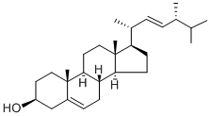 | C₂₈H₄₈O | 400.68 | C[C@H](/C=C/[C@H](C)C(C)C)[C@H]1CC[C@@H]2[C@@]1(CC[C@H]3[C@H]2CC=C4[C@@]3(CC[C@@H](C4)O)C)C | 474-67-9 | 不溶 | 8.2 | 水溶性差;生物利用度低 | 油菜（Brassica napus）种子 | 菜籽甾醇 | 否 | 无 | 否 | 无 | 否 | 无 | 无 | 无 | 无 | 是 | 单组分 | 菜籽甾醇 | 单组分自组装 | 纳米粒 | 无 | 无 | 疏水相互作用；氢键 | 纳米纤维 | 无 | 亚微米至数微米 | 无 | 水 | 乙醇 | 菜籽甾醇 | 无 | 无 | 25 | 无 | 7.0 | 无 | 超声+搅拌 | 0.5–6 h | 抗炎；调脂；抗氧化 | 以菜籽油为连续相，加入stigmasterol后加热溶解，随后冷却/低温静置形成凝胶；可在2%浓度、5°C条件下实现凝胶化 | 植物甾醇骨架；疏水性较强 | 菜籽甾醇还可与植物甾醇（phytosterol）及谷维素等共同组装形成管状结构，也可与卵磷脂等凝胶因子协同作为共凝胶剂参与网络构建。 | 10.3390/foods11070939
48 | 萜类 | 紫杉醇 | Paclitaxel | 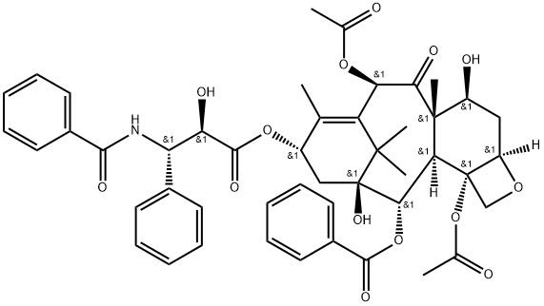 | C₄₇H₅₁NO₁₄ | 853.91 | CC1=C2[C@H](C(=O)[C@@]3([C@H](C[C@@H]4[C@]([C@H]3[C@@H]([C@@](C2(C)C)(C[C@@H]1OC(=O)[C@@H]([C@H](C5=CC=CC=C5)NC(=O)C6=CC=CC=C6)O)O)OC(=O)C7=CC=CC=C7)(CO4)OC(=O)C)O)C)OC(=O)C | 33069-62-4 | 难溶 | 4.58 | 水溶性差;生物利用度低;毒副作用 | 紫杉（Taxus brevifolia）树皮 | 紫杉醇 | 否 | 无 | 是 | 无 | 否 | 无 | 无 | 无 | 国家药品批准信息（紫杉醇注射液、注射用紫杉醇等） | 否 | 双组分 | 芒果苷两亲体+紫杉醇 | 多组分共组装 | 纳米粒 | 无 | 无 | 疏水相互作用；氢键 | 纳米纤维 | 68 | 无 | 无 | 水 | DMSO | 芒果苷+紫杉醇 | 1 mg/mL（芒果苷） 0.1 mg/mL（紫杉醇） | 无 | 25 | 无 | 7.0 | 无 | 透析法，无额外搅拌/超声 | 透析24h | 1.抑制微管解聚，杀伤肿瘤细胞 2.联合MMF诱导铁死亡（下调GPX4） 3.抑制IL-6/STAT3通路，灭活CAFs 4.深层肿瘤渗透，逆转紫杉醇耐药 5.体内显著抑制耐药乳腺癌生长，生物相容性好 | 1.点击化学合成MMF 2.透析法制备MMF-PTX共组装纳米粒（MP） 3.体外细胞毒、铁死亡、CAFs调控实验 4.小鼠体内分布、抗肿瘤疗效与安全性评估 | 疏水紫衫烷母核；多羟基与酯基；可形成氢键与疏水作用；难溶于水，化疗耐药性高 | 1.与芒果苷两亲体MMF自组装形成无载体纳米药物MP，载药量4.9%，包封率59.3% 2.四通路逆转耐药：铁死亡、调控炎性肿瘤微环境、深层渗透、联合抗癌 3.粒径小、稳定性好，具有EPR效应，体内主要分布于肝、肾、肺、肿瘤 | 10.1016/j.jconrel.2024.12.057
49 | 萜类 | 甘草酸 | Glycyrrhizic acid | 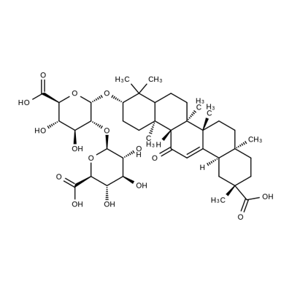 | C₄₂H₆₂O₁₆ | 822.93 | C[C@]12CC[C@](C[C@H]1C3=CC(=O)[C@@H]4[C@]5(CC[C@@H](C([C@@H]5CC[C@]4([C@@]3(CC2)C)C)(C)C)O[C@@H]6[C@@H]([C@H]([C@@H]([C@H](O6)C(=O)O)O)O)O[C@H]7[C@@H]([C@H]([C@@H]([C@H](O7)C(=O)O)O)O)O)C)(C)C(=O)O | 1405-86-3 | 微溶 | -0.9 | 生物利用度低;稳定性差 | 甘草（Glycyrrhiza uralensis）根 | 甘草酸 | 是 | 无 | 否 | 无 | 是 | 甘草酸、甘草酸铵（食品用香料） 甘草酸盐（甜味剂） | 无 | 无 | GB 2760‑2024（甘草酸铵、甘草酸一钾、甘草酸三钾）；已使用化妆品原料目录（2021年版）序号05955（甘草根提取物）；可用于保健食品的物品名单（甘草）；中国药典2020年版（甘草） | 否 | 双组分 | 甘草酸+苦杏仁苷 | 多组分共组装 | 水凝胶 | 无 | 无 | 氢键；π-π堆积；疏水相互作用 | 纳米纤维 | 无 | 纳米纤维级网络（模量≈11kPa） | 无 | PBS | 无 | 光甘草定+苦杏仁苷 | 15 mg/mL（光甘草定） 15 mg/mL（苦杏仁苷） | 无 | 25 | 无 | 7.0 | 无 | 超声加热溶解 | 加热溶解后冷却2min快速成胶 | 1. 抑制补体 C3 激活，双重阻断外周 C3 浸润与直接结合 C3 2. 抗炎：抑制 IL-6、TNF-α、IL-1β，升高 IL-10 3. 保护血脑屏障，减少 IgG 渗漏 4. 神经保护，改善 TBI 模型神经功能 5. 抑制小胶质细胞与星形胶质细胞过度激活 6. 高生物相容性，无明显溶血与器官毒性 | 1. 超声加热法制备 AG-gel 共组装水凝胶 2. 流变、SEM、红外、核磁、质谱表征组装 3. 小鼠 TBI 模型局部给药 4. 行为学、组织学、ELISA、蛋白质组学评价 | 五环三萜母核；多个羟基 / 羧基；葡萄糖醛酸结构；强氢键供体 / 受体；双亲性；平面芳香结构可形成 π-π 堆积 | 1. 与苦杏仁苷 1:1 共组装形成全天然无载体水凝胶，无需合成交联剂 2. 具备剪切变稀、自修复、可注射性，适配脑外伤术中局部给药 3. 组装比例 GLA:AMY=1:2，快速凝胶化，降解速率匹配 TBI 急性期 4. 靶向补体级联反应核心 C3，用于脑外伤术后辅助治疗 | 10.1002/adfm.202508893
50 | 萜类 | 甘草酸 | Glycyrrhizic acid |  | C₄₂H₆₂O₁₆ | 822.93 | C[C@]12CC[C@](C[C@H]1C3=CC(=O)[C@@H]4[C@]5(CC[C@@H](C([C@@H]5CC[C@]4([C@@]3(CC2)C)C)(C)C)O[C@@H]6[C@@H]([C@H]([C@@H]([C@H](O6)C(=O)O)O)O)O[C@H]7[C@@H]([C@H]([C@@H]([C@H](O7)C(=O)O)O)O)O)C)(C)C(=O)O | 1405-86-3 | 微溶 | -0.9 | 生物利用度低;稳定性差 | 甘草（Glycyrrhiza uralensis）根 | 甘草酸 | 是 | 无 | 否 | 无 | 是 | 甘草酸、甘草酸铵（食品用香料） 甘草酸盐（甜味剂） | 无 | 无 | GB 2760‑2024（甘草酸铵、甘草酸一钾、甘草酸三钾）；已使用化妆品原料目录（2021年版）序号05955（甘草根提取物）；可用于保健食品的物品名单（甘草）；中国药典2021年版（甘草） | 是 | 单组分 | 甘草酸 | 单组分自组装 | 水凝胶 | pH响应 | 无 | 疏水相互作用；氢键；静电相互作用；π-π堆积 | pH 2–3：纤维束；pH 4–4.3：柔性纳米纤维；pH 5–7：核 - 壳球形聚集体；pH＞8：单分子 | 4.9 | pH=7三维缠结网络 | 无 | 水 | 无 | 甘草酸 | 1–40 mg/mL | 无 | 80 | 80 ℃溶解，室温平衡 25 ℃ | 2.0–8.0 | pH 响应 | 80 ℃加热搅拌；无需超声 | 加热搅拌 30 min；室温平衡 12 h | 1. 抗炎、抗病毒、肝保护 2. 生物表面活性、增溶、稳定体系 3. 可形成生物相容性水凝胶 | 1. GA 粉末加入 80 ℃热水，搅拌 30 min 溶解； 2. HCl/NaOH 调节至目标 pH； 3. 室温静置平衡 12 h 完成组装； 4. TEM/AFM/SAXS/NMR/ITC 表征结构 | 五环三萜疏水母核 + 双葡萄糖醛酸亲水链；3 个羧基（pKa1=3.98、pKa2=4.62、pKa3=5.17）；双亲分子；氢键供体 / 受体 | 1. 典型 pH 响应组装：低 pH 成束、中 pH 成纤、高 pH 成球 / 解聚 2. 纳米纤维缠结形成高强度、剪切变稀水凝胶 3. 组装完全可逆，凝胶 - 溶胶可反复切换 4. 兼具载体功能与药理活性，可用于药物递送与创面修复 | 10.1016/j.jcis.2025.138511
51 | 萜类 | 甘草酸 | Glycyrrhizic acid |  | C₄₂H₆₂O₁₆ | 822.93 | C[C@]12CC[C@](C[C@H]1C3=CC(=O)[C@@H]4[C@]5(CC[C@@H](C([C@@H]5CC[C@]4([C@@]3(CC2)C)C)(C)C)O[C@@H]6[C@@H]([C@H]([C@@H]([C@H](O6)C(=O)O)O)O)O[C@H]7[C@@H]([C@H]([C@@H]([C@H](O7)C(=O)O)O)O)O)C)(C)C(=O)O | 1405-86-3 | 微溶 | -0.9 | 生物利用度低;稳定性差 | 甘草（Glycyrrhiza uralensis）根 | 甘草酸 | 是 | 无 | 否 | 无 | 是 | 甘草酸、甘草酸铵（食品用香料） 甘草酸盐（甜味剂） | 无 | 无 | GB 2760‑2024（甘草酸铵、甘草酸一钾、甘草酸三钾）；已使用化妆品原料目录（2021年版）序号05955（甘草根提取物）；可用于保健食品的物品名单（甘草）；中国药典2022年版（甘草） | 否 | 双组分 | 甘草酸+隐丹参酮-肽偶联物 | 多组分自组装 | 水凝胶 | 无 | 无 | 氢键；π-π堆积；静电相互作用；疏水相互作用 | 纳米纤维网络 | 无 | 纤维结构 | 无 | 水 | 无 | 甘草酸 + 隐丹参酮-肽偶联物 | 10 mg/mL（甘草酸） 0.5-2 mg/mL（隐丹参酮-肽偶联物） | 甘草酸 : 隐丹参酮-肽偶联物= 10 : 1（质量比） | 80 | 无 | 无 | 弱酸性（水或弱酸性缓冲液） | 700 rpm 搅拌，80 ℃ 加热10 min | 冷却后快速成胶（数分钟内） | 抗炎（抑制 NF‑κB 通路，降低 IL‑1β、IL‑8）；协同增强抗菌活性；提高隐丹参酮-肽偶联物的生物相容性；无皮肤刺激性 | 热交联法制备水凝胶；SEM/TEM/AFM 表征；流变学测试；FT‑IR/NMR/分子动力学模拟；体外透皮实验；细胞活性与炎症因子检测；抗菌实验 | 天然三萜皂苷；双亲性；logP = -0.9；分子量 < 1000 Da | 甘草酸单独在水溶液中只能形成片状层状结构，成胶能力弱；与隐丹参酮-肽偶联物共组装后形成稳定的纳米纤维水凝胶，并提高后者的安全性 | 10.1021/acs.nanolett.4c05420
52 | 萜类 | 熊果酸 | Ursolic acid | 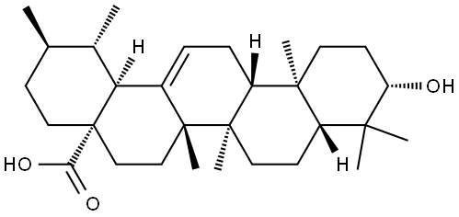 | C₃₀H₄₈O₃ | 456.7 | C[C@@H]1CC[C@@]2(CC[C@@]3(C(=CC[C@H]4[C@]3(CC[C@@H]5[C@@]4(CC[C@@H](C5(C)C)O)C)C)[C@@H]2[C@H]1C)C)C(=O)O | 77-52-1 | 难溶 | 5.4 | 水溶性差;生物利用度低 | 熊果（Arctostaphylos uva-ursi）；枇杷叶 | 熊果酸 | 是 | 无 | 否 | 无 | 否 | 无 | 无 | 无 | 已使用化妆品原料目录（2021年版），熊果酸存在于多种植物提取物中（如迷迭香叶提取物、枇杷叶提取物等）；中国药典2020年版（熊果酸为枇杷叶、威灵仙等药材的指标成分） | 否 | 双组分 | 壳聚糖+熊果酸 | 聚合物辅助组装 | 纳米粒 | 无 | 靶向修饰 | 氢键；疏水相互作用；静电相互作用 | 球形纳米粒 | 150-200 | 无 | 无 | 0.5%醋酸 | 乙醇 | 壳聚糖+熊果酸 | 10 mg/mL（壳聚糖） 10 mg/mL（熊果酸） | 无 | 25 | 无 | 5.0-6.0 | 无 | 超声乳化（功率200W，时间3min） | 搅拌2h | 1. 抗肿瘤：抑制肝癌 HepG2、肺癌 A549 细胞增殖，诱导凋亡 2. 抗炎：抑制 NF-κB 通路，减少 TNF-α、IL-1β 分泌 3. 抗氧化：清除 DPPH 自由基，提升细胞内 SOD 活性 4. 增溶性：改善熊果酸水溶性差的缺陷，提升体内生物利用度 | 复相乳化-溶剂挥发法 | 含羧基（-COOH）与羟基（-OH），双亲性；五环三萜碳骨架，脂溶性强；可与壳聚糖氨基形成静电结合 | 1. 采用壳聚糖作为天然载体，生物相容性好，可实现被动靶向 2. 包封率可达 85% 以上，载药量约 12% 3. 纳米粒具 pH 响应释药特性，在肿瘤酸性微环境中加速药物释放 | 10.1016/j.jbiomac.2023.08.015
53 | 萜类 | 芍药苷 | Paeoniflorin | 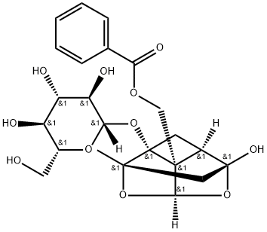 | C₂₃H₂₈O₁₁ | 484.44 | C[C@]12C[C@@]3([C@@H]4C[C@]1([C@@]4([C@H](O2)O3)COC(=O)C5=CC=CC=C5)O[C@H]6[C@@H]([C@H]([C@@H]([C@H](O6)CO)O)O)O)O | 23180-57-6 | 微溶 | 0.3 | 水溶性差;生物利用度低 | 白芍（Paeonia lactiflora）根 | 芍药苷 | 是 | 无 | 否 | 无 | 否 | 无 | 无 | 无 | 已使用化妆品原料目录（2021年版）序号05892（芍药根提取物）；中国药典2020年版（白芍、赤芍） | 否 | 双组分 | 芍药苷+川芎嗪 | 多组分共组装 | 纳米粒 | 无 | 靶向修饰 | 氢键；疏水相互作用；π-π堆积 | 不规则聚集体 | 28 ± 3.5 | 无 | DLS | PBS | 乙醇 | 芍药苷 + 川芎嗪 | 无 | 质量比1:1 | 37 | 无 | 7.7 | 无 | 超声乳化（功率 300 W，工作 3 s / 停 3 s，共 10 min） | 持续磁力搅拌 60 min | 1. 神经保护：抑制谷氨酸诱导的神经元凋亡，提升 Bcl-2/ Bax 比值 2. 抗炎：抑制小胶质细胞活化，降低 IL-1β、TNF-α、NO 水平 3. 抗氧化：清除 ROS，提升 SOD、GSH-Px 活性 4. 改善认知：改善阿尔茨海默病模型小鼠学习记忆能力 5. 血脑屏障穿透性优异，实现脑部靶向递送 | 1. 溶液配制：精密称取芍药苷（PNF）与川芎嗪（TMP）按质量比 1:1 共置于圆底烧瓶中，加入适量无水乙醇，涡旋振荡至完全溶解，得到澄清有机相； 2. 反溶剂扩散：量取 PBS 缓冲液（pH 7.4）置于烧杯中，37 ℃恒温条件下，以磁力搅拌（500 rpm）维持体系均匀； 3. 超声辅助组装：将有机相以 1 mL/min 的速率逐滴加入水相中，同时开启超声仪（300 W，间歇模式），促进分子快速分散与自组装成核； 4. 恒温孵育：超声结束后，持续磁力搅拌（600 rpm）60 min，使组装体系充分平衡、纳米粒形貌稳定； 5. 纯化与浓缩：采用 0.22 μm 微孔滤膜过滤去除未组装的游离小分子，再通过旋转蒸发（40 ℃，减压）去除残留乙醇，得到 PNF-TMP 纳米粒浓缩液； 6. 表征验证：通过 DLS 测定粒径与 Zeta 电位，TEM/SEM 观察形貌，FT-IR、XRD 验证氢键与疏水作用的存在 | 单萜类骨架；葡萄糖醛酸糖苷结构；多羟基（-OH）具强氢键供体 / 受体能力；双亲性，脂溶性较弱但可通过共组装增强递送效率 | 1. 共组装体系显著提升芍药苷的血脑屏障穿透率与脑部蓄积量 2. 纳米粒尺寸小（~28 nm），利于 EPR 效应富集于脑部病变区域 3. 川芎嗪协同增强神经保护活性，实现 “载体 + 药效” 双重增效 4. 制备过程温和，无有机溶剂残留，生物安全性高 | 10.1016/j.jconrel.2023.09.008
54 | 萜类 | 叶黄素 | Lutein |  | C₄₀H₅₆O₂ | 568.87 | CC1=C(C(C[C@@H](C1)O)(C)C)/C=C/C(=C/C=C/C(=C/C=C/C=C(\\C)/C=C/C=C(\\C)/C=C/[C@H]2C(=C[C@@H](CC2(C)C)O)C)/C)/C | 127-40-2 | 难溶 | 8.5 | 水溶性差;生物利用度低;稳定性差 | 万寿菊（Tagetes erecta）；菠菜 | 叶黄素 | 否 | 无 | 否 | 无 | 是 | 着色剂 | 允许用于特殊膳食用食品 允许用于普通食品 | 无 | GB 2760‑2024（着色剂）；GB 14880‑2012（营养强化剂）；保健食品原料（营养素补充剂） | 否 | 三组分 | 叶黄素+尼达尼布+PVA | 多组分共组装 | 纳米粒 | 无 | 无 | 静电相互作用；π-π 共轭；氢键；疏水相互作用 | 球形纳米粒 | 100 | 无 | TEM | 水 | 三氯甲烷 | 叶黄素+尼达尼布+PVA | 10 mg/mL（PVA） | 摩尔比1:1 | 25 | 无 | 7.4 | 无 | 磁力搅拌；旋转蒸发去除有机溶剂 | 搅拌至氯仿完全挥发（约 2–3 h） | 1. 强抗氧化，清除视网膜 ROS 2. 抗炎，降低 TNF-α、IL-6、IFN-γ 3. 保护视网膜色素上皮细胞（ARPE-19） 4. 抑制病理性血管新生（CNV） 5. 改善视网膜功能，延缓 AMD 进展 | 1. 将叶黄素与尼达尼布按 1:1 摩尔比共溶于三氯甲烷； 2. 将有机相缓慢滴入含 1% PVA 的水溶液中，磁力搅拌； 3. 室温搅拌挥发除去三氯甲烷，形成 L/N NPs 悬浮液； 4. 离心纯化，冷冻干燥得到固体纳米粒； 5. DLS、TEM、UV-Vis、FT-IR、NOESY 表征组装结构 | 长链共轭多烯结构；疏水刚性骨架；末端羟基可形成氢键；可发生 π-π 堆积与 H - 聚集 | 1. 与尼达尼布共组装实现双药长效缓释（眼内滞留≥2 个月） 2. 显著提升叶黄素光稳定性、热稳定性、胶体稳定性 3. 可经结膜下注射递送至视网膜与脉络膜 4. 协同抗新生血管、抗炎、抗氧化、抗纤维化 | 10.1002/adma.202314095
55 | 多糖类 | 黄芪多糖 | Astragalus polysaccharides | 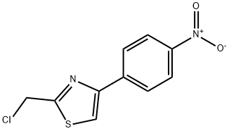 | 高分子多糖 | 高分子 | C1=CC(=CC=C1C2=CSC(=N2)CCl)[N+](=O)[O-] | 89250-26-0 | 微溶 | — | 生物利用度低;稳定性差 | 黄芪（Astragalus membranaceus）根 | 黄芪多糖 | 否 | 无 | 否 | 无 | 是 | 黄芪（食药物质） | 无 | 无 | 食药物质目录（黄芪，2023年新增）；中国药典2020年版（黄芪） | 否 | 四组分 | 氧化黄芪多糖+羧甲基纤维素钠+甲基丙烯酰化海藻酸钠+Mg²⁺ | 聚合物辅助组装 | 水凝胶 | 无 | 无 | 席夫碱共价键；氢键；金属配位键；静电相互作用 | 多孔水凝胶 | 无 | 微观多孔，孔径均匀（无具体尺寸） | 无 | 水 | 无 | 氧化黄芪多糖 + 羧甲基纤维素钠+ SAMA +Mg²⁺ | 无 | 无 | 25 | 无 | 7.0 | 无 | 快速混合搅拌；紫外光（365 nm）交联 | 搅拌混合 1–2 min；UV 固化 20 s | 1. 强效抗炎，下调 iNOS、IL-6、TNF-α 2. 调控巨噬细胞 M1→M2 极化 3. 协同促进血管新生、胶原沉积与再上皮化 4. 优异生物相容性、可降解、低溶胀、组织粘附 | 1. 高碘酸钠氧化 APS 制备 OAPS； 2. 甲基丙烯酸酐改性海藻酸钠制备 SAMA； 3. OAPS 与 CMC 经席夫碱反应形成预聚体； 4. 加入 SAMA 与 Mg²⁺，快速混匀； 5. 365 nm UV 光照实现二次共价交联，固化成 OCS 水凝胶； 6. 包载牛膝超分子自组装体载姜黄素（NX@Cur）得到 OCS/NX@Cur | β-1,4 - 葡聚糖主链，α-1,6 - 支链；多羟基易形成氢键；氧化后含醛基可发生席夫碱反应；可与金属离子配位 | 1. 双网络水凝胶：席夫碱动态键 + UV 共价交联 + Mg²⁺配位 2. 可注射、自修复、组织粘附、低溶胀、可降解 3. 与中药超分子组装体联用，实现抗炎 + 促愈合协同 4. 用于全层皮肤缺损创面修复 | 10.1021/acsnano.5c03744
56 | 萜类 | 甜菊醇 | Steviol | 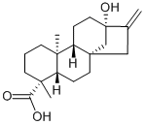 | C₂₀H₃₄O₂ | 318.49 | C[C@@]12CCC[C@@]([C@H]1CC[C@]34[C@H]2CC[C@](C3)(C(=C)C4)O)(C)C(=O)O | 471-80-7 | 难溶 | 4.1 | 水溶性差;生物利用度低 | 甜叶菊（Stevia rebaudiana）叶 | 甜菊醇 | 否 | 无 | 否 | 无 | 否 | 无 | 无 | 无 | 无 | 否 | 双组分 | 甜菊醇+胆酸钠 | 多组分共组装 | 纳米胶束 | 无 | 无 | 疏水相互作用；氢键；范德华力 | 核壳纳米粒；扁球形聚集体 | 10–30 | 无 | 无 | 水/D₂O | 无 | 甜菊醇+胆酸钠 | 16.9 mg/mL（甜菊醇） 6.2 mg/mL（胆酸钠） | 无 | 25 | 无 | 7.0 | 无 | 磁力搅拌；涡旋混匀；无需超声 | 搅拌至澄清均一，约5-10min | 1. 双亲生物表面活性剂，低毒高生物相容性 2. 显著提升难溶性药物（克霉唑、酮康唑）溶解度 3. 与胆盐 / SDS 协同降低 CMC，形成稳定纳米载体 4. 可作为药物增溶与递送纳米载体 | 1. 配制 Stevia-G 与 SDC/SC/SDS 不同摩尔比混合溶液； 2. 25 ℃搅拌溶解至均一透明； 3. 表面张力法测 CMC； 4. SAXS/SANS 表征胶束结构； 5. HPLC 测定药物增溶能力 | 甜菊醇二萜疏水母核 + 多葡萄糖基亲水链；非离子双亲结构；多羟基可形成氢键；刚性骨架易疏水组装 | 1. 与胆盐共组装更接近纯甜菊苷胶束结构； 2. 羟基数量影响协同作用：SDC（二羟基）>SC（三羟基）； 3. 胶束疏水核体积是药物增溶能力关键因素； 4. 可用于难溶性药物口服 / 局部递送纳米制剂 | 10.1021/acsbiomaterials.3c01264
57 | 萜类 | 茯苓新酸A | Poriatic acid A | 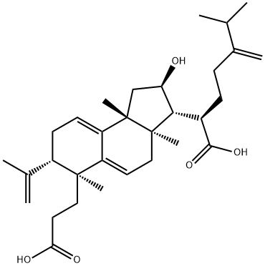 | C₃₀H₄₆O₄ | 470.69 | CC(C)C(=C)CC[C@H]([C@H]1[C@@H](C[C@@]2([C@@]1(CC=C3C2=CC[C@H]([C@]3(C)CCC(=O)O)C(=C)C)C)C)O)C(=O)O | 137551-38-3 | 难溶 | 5.3 | 水溶性差;生物利用度低 | 茯苓（Poria cocos）菌核 | 茯苓新酸A | 否 | 无 | 否 | 无 | 否 | 无 | 无 | 无 | 无 | 是 | 单组分 | 茯苓新酸A | 单组分自组装 | 水凝胶 | 无 | 无 | 范德华力；π-π堆积；氢键；疏水相互作用 | 纳米纤维 | 20–40 | 无 | 无 | 水 | 乙醇 | 茯苓新酸A | 16 mg/mL（最低） | 乙醇:水=1:1 v/v | 25 | 无 | 7.0 | 无 | 涡旋振荡；轻轻摇晃 | 静置至倒置不流动，约 5–10 min | 1. 良好生物相容性、低炎症反应 2. 体外抑制 TNF-α 释放，抗炎活性（IC50=160.16 μmol/L） 3. 协同抗肿瘤，与化疗药联用增效减毒 4. 可作为注射型凝胶载体，实现药物长效缓释 | 1. 茯苓新酸 A 粉末溶于乙醇； 2. 按 1:1 比例加入去离子水； 3. 涡旋混匀，室温静置； 4. 体系倒置不流动即形成凝胶； 5. 可包载亲水 / 疏水药物（阿霉素、紫杉醇） | 四环三萜骨架；含羧基、羟基、双键；多氢键位点；刚性疏水骨架；双亲性结构 | 1. 自组装形成可注射、自修复、触变性超分子凝胶； 2. 凝胶稳定可保存≥1 年； 3. 与脱氢块苓酸、枫香酸同属三萜天然产物凝胶因子； 4. 兼具药物载体与药理活性双重功能，协同抗肿瘤 | 10.1016/j.apsb.2019.09.009
58 | 萜类 | 甘草次酸 | Glycyrrhetinic acid | 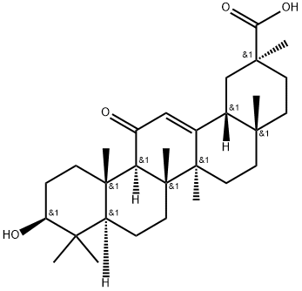 | C₃₀H₄₆O₄ | 470.69 | C[C@]12CC[C@](C[C@H]1C3=CC(=O)[C@@H]4[C@]5(CC[C@@H](C([C@@H]5CC[C@]4([C@@]3(CC2)C)C)(C)C)O)C)(C)C(=O)O | 471-53-4 | 难溶 | 5.3 | 水溶性差;生物利用度低 | 甘草（Glycyrrhiza uralensis）根 | 甘草次酸 | 是 | 无 | 否 | 无 | 否 | 无 | 无 | 无 | 已使用化妆品原料目录（2021年版），甘草次酸为甘草酸的代谢产物，为甘草提取物中的活性成分之一；中国药典2020年版（甘草） | 是 | 单组分 | 甘草次酸 | 单组分自组装 | 水凝胶 | 无 | 无 | 氢键；π-π堆积；静电相互作用；偶极相互作用 | 纳米纤维；绳状交联结构 | 20–50 | 无 | 无 | 0.075M碳酸钠 | 无 | 甘草次酸 | 28 mg/mL | 无 | 70 | 70 ℃加热，冷却至室温 | 7.5-8.5 | 无 | 涡旋混匀 + 水浴加热；无需超声 | 加热 5 min，冷却 10 min 快速成胶 | 1. 强效抗炎，抑制 TNF-α、PGE2 释放 2. 选择性抗革兰氏阳性菌（金黄色葡萄球菌） 3. 生物可降解、高生物相容性、无溶血 4. 物理屏障预防术后腹腔粘连 5. 抑制胶原沉积与纤维化 | 1. 甘草次酸粉末加入碳酸钠溶液； 2. 70 ℃水浴加热 5 min 至完全溶解； 3. 室温静置冷却 10 min 形成稳定凝胶； 4. 可直接喷雾使用，喷涂后仍保持凝胶状态； 5. 流变、SEM、TEM、AFM、FT-IR、1H NMR 表征组装 | 五环三萜刚性骨架；含羧基（-COOH）、羟基（-OH）；双亲性；平面结构可形成 π-π 堆积；氢键供体 / 受体 | . 无载体、无交联剂、纯小分子自组装凝胶 2. 热响应性：37 ℃稳定，≥40 ℃可逆溶胶 - 凝胶转变 3. 可喷涂、可黏附组织、可降解周期 3–7 天 4. 兼具物理屏障 + 抗炎 + 抗菌三重防粘连功能 5. 喷涂不改变组装结构与流变性能 | 10.1016/j.mtbio.2023.100755
59 | 萜类 | 丹参酮ⅡA | Tanshinone IIA |  | C₁₉H₁₈O₃ | 294.35 | CC1=COC2=C1C(=O)C(=O)C3=C2C=CC4=C3CCCC4(C)C | 568-72-9 | 难溶 | 3.6 | 水溶性差;生物利用度低 | 丹参（Salvia miltiorrhiza）根 | 丹参酮ⅡA | 否 | 无 | 否 | 无 | 否 | 无 | 无 | 无 | 中国药典2020年版（复方丹参制剂中含有丹参酮ⅡA与甘草次酸，临床上以复方制剂形式应用） | 否 | 双组分 | 丹参酮ⅡA+甘草酸 | 多组分共组装 | 纳米胶束 | 无 | 无 | 疏水相互作用；π-π堆积；氢键 | 纳米胶束 | 111.6 | 无 | TEM | 水 | 乙醇 | 丹参酮IIA + 甘草酸 | 无 | 质量比1:25 | 25 | 无 | 7.0 | 无 | 冰浴超声；旋转蒸发成膜 | 旋蒸成膜；冰浴超声 5 min | 1. 抑制 STAT3 磷酸化，诱导 GBM 细胞凋亡 2. 抑制肿瘤血管新生 3. 提高化疗敏感性，逆转 TMZ 耐药 4. 协同免疫激活，增强抗肿瘤效果 | 1. 薄膜分散法：TanⅡA+GL 溶于乙醇，旋蒸成膜 2. 加水水化，冰浴超声 5 min 3. 得到 TGM 纳米胶束 | 菲醌共轭母核；强疏水刚性平面；共轭大 π 键；可形成 π-π 堆积与疏水组装；脂溶性极强 | 1. 与甘草酸 1:25 共组装，无需载体，纯药纳米胶束 2. 可被血清外泌体包裹形成 CpG-EXO/TGM 3. 可跨血脑屏障，靶向胶质母细胞瘤 4. 协同免疫与化疗，抑制术后复发 | 10.1021/acsnano.2c10219
60 | 萜类 | 冬凌草甲素 | Oridonin |  | C₂₀H₂₈O₆ | 364.43 | CC1(CC[C@@H]([C@]23[C@@H]1[C@@H]([C@]([C@]45[C@H]2CC[C@H]([C@H]4O)C(=C)C5=O)(OC3)O)O)O)C | 28957-04-2 | 难溶 | 1.44 | 水溶性差;生物利用度低;毒副作用 | 冬凌草（Rabdosia rubescens）全草 | 冬凌草甲素 | 否 | 无 | 否 | 无 | 否 | 无 | 无 | 无 | 无 | 否 | 双组分 | 冬凌草甲素+千金藤素 | 多组分共组装 | 纳米粒 | 无 | 无 | 疏水相互作用；氢键 | 球形纳米粒 | 177.0±0.7 | 无 | 无 | 水 | DMSO | 冬凌草甲素+千金藤素 | 1.0 mg/mL（冬凌草甲素） 1.67 mg/mL（千金藤素） | 无 | 25 | 无 | 7.0 | 无 | 冰浴超声辅助；反溶剂滴加 | 超声 3 min；透析纯化 24 h | 1. 直接杀伤肿瘤细胞、诱导凋亡 2. 协同引发肿瘤免疫原性细胞死亡（ICD） 3. 促进 DC 成熟、激活 CD8⁺T 细胞 4. 重塑肿瘤微环境、抑制结直肠癌生长 | 1. 反溶剂沉淀法：Ori 与 Cep DMSO 母液按 1:1 摩尔比混合 2. 缓慢滴入超纯水，冰浴超声 3 min 3. 透析袋（MWCO 3500 Da）纯化 24 h 4. 得到无载体 OCN 纳米粒 | 四环二萜骨架；多羟基；亲疏水双亲结构；可形成氢键与疏水组装 | 1. 与千金藤素 1:1 摩尔比共组装，纯药无载体 2. 包封率 Ori：88.5%，Cep：89.9% 3. 酸性微环境响应释药 4. 经 AI 深度学习模型筛选最优组合 | 10.1002/adfm.202519567
61 | 萜类 | 二氢青蒿素 | Dihydroartemisinin |  | C₁₅H₂₄O₅ | 284.35 | C[C@@H]1CC[C@H]2[C@H]([C@H](O[C@H]3[C@@]24[C@H]1CC[C@](O3)(OO4)C)O)C | 71939-50-9 | 微溶 | 2.1 | 水溶性差;生物利用度低 | 青蒿（Artemisia annua）叶 | 二氢青蒿素 | 否 | 无 | 否 | 无 | 否 | 无 | 无 | 无 | 无 | 否 | 三组分 | 二氢青蒿素+瓜环[7]+谷胱甘肽修饰金纳米簇 | 主客体自组装 | 纳米粒 | 无 | 无 | 主客体包合；疏水相互作用；氢键；范德华力 | 囊泡 | 98.4 | 无 | TEM | 水 | 乙醇 | 瓜环[7] + 二氢青蒿素 + 金纳米簇 | 无 | 无 | 25 | 无 | 5.0-7.0 | pH 5.0 响应 | 磁力搅拌；室温孵育 | 搅拌 5 min；孵育 24 h；离心纯化 3 min | 诱导增生性瘢痕成纤维细胞铁死亡 2. 产生活性氧（ROS）、引发脂质过氧化 3. 抑制 GPX4、消耗 GSH 4. 联合凋亡通路杀伤瘢痕细胞、抗纤维化 | 1. DHA 乙醇溶液加入 CB [7] 水溶液，室温搅拌 5 min 2. 加入 GSH-AuNCs，室温孵育 24 h 3. 500 r/min 离心 3 min 纯化，得 CAD NPs | 过氧桥键结构；疏水刚性环骨架；羟基可形成氢键；可进入 CB [7] 空腔形成主客体包合物 | 1. 与 AuNCs 协同触发铁死亡 + 凋亡双通路 2. pH 响应释药，酸性溶酶体靶向解组装 3. 负载 GelMA 微针实现透皮给药治疗增生性瘢痕 4. 包封率 DHA：82.3±3.1%，AuNCs：90.5±2.6% | 10.1002/adfm.202416011
62 | 萜类 | 京尼平苷 | Geniposide |  | C₁₇H₂₄O₁₀ | 388.36 | COC(=O)C1=CO[C@H]([C@H]2[C@@H]1CC=C2CO)O[C@H]3[C@@H]([C@H]([C@@H]([C@H](O3)CO)O)O)O | 24512-63-8 | 易溶 | -0.1 | 生物利用度低 | 栀子（Gardenia jasminoides）果实 | 京尼平苷 | 否 | 无 | 否 | 无 | 否 | 无 | 无 | 无 | 无 | 否 | 三组分 | 小檗碱+黄芩苷+京尼平苷 | 多组分共组装 | 纳米粒 | 无 | 无 | π-π堆积；氢键；疏水相互作用；静电相互作用 | 球形纳米粒 | 245.3±13.8 | 无 | 无 | PBS | DMSO/甲醇 | 小檗碱 + 黄芩苷 + 京尼平苷 | 无 | 摩尔比1:1:1 | 80 | 无 | 7.0–7.5 | 无 | 磁力搅拌 + 水浴超声 | 搅拌 60 min；超声 30 min；透析 12 h | 1. 抑制 NLRP3 炎症小体 2. 抑制成纤维细胞活化与胶原沉积 3. 减轻肺纤维化、抗炎、抗氧化 4. 协同清除衰老细胞、抑制 SASP | 1. 京尼平苷、黄连素、黄芩苷按 1:1:1 摩尔比溶解于 DMSO / 甲醇 2. 调 pH 至 7.0–7.5，80 ℃下快速注入 PBS 3. 搅拌 60 min，水浴超声 30 min 4. 透析 12 h 纯化，得到 BBGNP | 环烯醚萜母核；葡萄糖苷结构；多羟基；强氢键供体 / 受体；双亲性 | 1. 三元纯药共组装，无载体、高载药 2. 靶向衰老细胞 ATP5F1C 靶点 3. 雾化吸入靶向肺部，治疗肺纤维化 4. 与黄连素、黄芩苷协同发挥抗衰老、抗炎、抗纤维化 | 10.1016/j.cej.2026.175421
63 | 萜类 | 雷公藤甲素 | Triptolide |  | C₂₀H₂₄O₆ | 360.4 | CC(C)[C@@]12[C@@H](O1)[C@H]3[C@@]4(O3)[C@]5(CCC6=C([C@@H]5C[C@H]7[C@]4([C@@H]2O)O7)COC6=O)C | 38748-32-2 | 难溶 | 3.2 | 水溶性差;生物利用度低;毒副作用 | 雷公藤（Tripterygium wilfordii）根 | 雷公藤甲素 | 否 | 无 | 否 | 无 | 否 | 二甲双胍（食品禁用） | 无 | 无 | 无 | 否 | 双组分 | 雷公藤甲素+二甲双胍 | 多组分共组装 | 纳米粒 | pH响应 | 多肽修饰 | 氢键；疏水相互作用；静电相互作用 | 球形纳米粒 | 54 | 无 | 无 | PBS | 氯仿/甲醇 | 雷公藤甲素+二甲双胍 | 无 | 摩尔比1:1 | 25 | 无 | 5.8-7.4 | pH 响应 | 探头超声乳化；磁力搅拌 | 超声乳化 5 min；旋蒸除溶剂；孵育稳定 | 1. 杀伤活化巨噬细胞、破骨细胞、类风湿成纤维样滑膜细胞 2. 诱导凋亡、抗炎、抑制增殖 3. 抑制血管新生、减轻关节侵蚀 4. 与二甲双胍协同调控免疫平衡 | 1. 雷公藤甲素与 S_R-PEG₂₀₀₀-DSPE 溶于有机相 2. 二甲双胍溶于 PBS 水相 3. 探头超声乳化形成纳米粒 4. 减压旋蒸除有机溶剂，得 (S_R)@TM NPs | 三环二萜内酯；多极性基团；氢键受体 / 供体；强疏水性；可与二甲双胍形成多重氢键 | 1. MMP2/pH 双重响应：解组装→电荷反转→RGD 暴露 2. STP 片段原位形成纳米纤维，修复血管屏障、延长滞留 3. 靶向类风湿关节炎炎性关节，实现时空精准递药 4. 无载体，纯药物共组装，安全性更高 | 10.1126/sciadv.adu5245
64 | 萜类 | 虾青素 | Astaxanthin |  | C₄₀H₅₂O₄ | 596.84 | CC1=C(C(C[C@@H](C1=O)O)(C)C)/C=C/C(=C/C=C/C(=C/C=C/C=C(/C=C/C=C(/C=C/C2=C(C(=O)[C@H](CC2(C)C)O)C)\\C)\\C)/C)/C | 472-61-7 | 难溶 | 6.3 | 水溶性差;生物利用度低;稳定性差 | 雨生红球藻（Haematococcus pluvialis） | 虾青素 | 是 | 无 | 否 | 无 | 是 | 雨生红球藻油（新资源食品） | 雨生红球藻油食用量为≤240mg/天。雨生红球藻油总虾青素含量≥5%，全反式虾青素含量与总虾青素含量比值≥70%，微囊藻毒素LR、RR、YR均应＜1μg/kg。使用范围不包括婴幼儿食品，食品安全指标参照我国现行食品安全国家标准中植物油的相关规定执行。 | 无 | 原卫生部2010年第17号公告（雨生红球藻，含虾青素）；保健食品原料（营养素补充剂）；已使用化妆品原料目录（2021年版） | 否 | 三组分 | 虾青素+乳清蛋白-葡聚糖共轭物+透明质酸-硫辛酸 | 多组分共组装 | 纳米粒 | 无 | HA修饰 | 疏水相互作用；氢键；静电相互作用 | 球形纳米粒 | 380 | 无 | 无 | PBS/水 | 乙醇 | 虾青素+乳清蛋白-葡聚糖+透明质酸-硫辛酸 | 无 | 无 | 37 | 无 | 7.4 | 无 | 恒流泵滴加；磁力搅拌；旋转蒸发 | 滴加 2×5 mL/h；搅拌 2 h；旋蒸除醇 | 1. 强效抗氧化、清除 ROS、保护线粒体膜电位 2. 抗炎：抑制 TLR4/MyD88/NF-κB 通路、降低 TNF-α/IL-1β/IL-6 3. 修复肠道屏障、上调 ZO-1/occludin/Muc-2 4. 调节肠道菌群、增加短链脂肪酸 | 1. 制备 TPP 修饰的 WPI-DX 共轭物 2. 自组装得到 TWD-ASX 内核纳米粒 3. 复乳溶剂挥发法包裹 HA-LA 外壳 4. 旋蒸、透析、冻干得到 HL-TWD-ASX | 共轭长链多烯结构；两端羟基 / 酮基；强疏水性；自由基淬灭位点；可形成氢键与疏水组装 | 1. 双重靶向：CD44 介导巨噬细胞靶向 + TPP 介导线粒体靶向 2. GSH 还原响应释药，炎症微环境特异性释放 3. 口服递送、结肠富集、改善溃疡性结肠炎 | 10.1016/j.biomaterials.2022.121976
65 | 萜类 | 栀子苷 | Geniposide |  | C₁₇H₂₄O₁₀ | 388.36 | COC(=O)C1=CO[C@H]([C@H]2[C@@H]1CC=C2CO)O[C@H]3[C@@H]([C@H]([C@@H]([C@H](O3)CO)O)O)O | 24512-63-8 | 易溶 | -0.1 | 生物利用度低 | 栀子（Gardenia jasminoides）果实 | 栀子苷 | 否 | 无 | 否 | 无 | 否 | 无 | 无 | 无 | 中国药典2020年版（栀子） | 否 | 双组分 | 栀子提取物+蔗糖 | 聚合物辅助组装 | 水凝胶 | 无 | 无 | 氢键；疏水相互作用；空间包埋 | 三维多孔网络 | 无 | 微米级多孔凝胶（包载栀子苷） | 无 | 水 | 无 | 栀子提取物（GE）+蔗糖 | 51.4 mg/mL（GE） 771 mg/mL（蔗糖） | 无 | 4 | 70 ℃加热→4 ℃冷却 | 2 | 无 | 磁力搅拌 | 70 ℃搅拌 5 min；4 ℃静置成胶 4 h | 1. 激活 PPARα、调节糖脂代谢 2. 保护胆汁酸稳态、促胆汁排泄 3. 抗炎、降低 ALT/AST/ALP/TBIL 4. 改善胆汁淤积性肝损伤 5. 调节肠道菌群、提升 SCFA | 1. 栀子粉 90 ℃热水提取制 GE 2. GE 溶于 70 ℃水，加蔗糖溶解 3. 柠檬酸调 pH=2，搅拌 5 min 4. 4 ℃静置 4 h 形成 GPG 凝胶 | 环烯醚萜母核 + 葡萄糖苷；多羟基；强亲水性；可与果胶形成氢键；可结合 PPARα | 1. 栀子果胶原位自组装凝胶，无需额外载体 2. 缓释、提高生物利用度（AUC↑2.35 倍） 3. 肝靶向 + 肠 - 肝轴双机制护肝 4. 效果优于一线药 UDCA | 10.1016/j.carbpol.2026.125332
66 | 萜类 | 栀子苷 | Geniposide |  | C₁₇H₂₄O₁₀ | 388.36 | COC(=O)C1=CO[C@H]([C@H]2[C@@H]1CC=C2CO)O[C@H]3[C@@H]([C@H]([C@@H]([C@H](O3)CO)O)O)O | 24512-63-8 | 易溶 | -0.1 | 生物利用度低 | 栀子（Gardenia jasminoides）果实 | 栀子苷 | 否 | 无 | 否 | 无 | 否 | 无 | 无 | 无 | 中国药典2020年版（栀子） | 否 | 单组分 | 栀子苷 | 酶促/代谢触发组装 | 超分子聚集体 | 代谢触发 | 无 | π-π堆积；疏水相互作用；静电相互作用；氢键 | 球形纳米粒 | 3.3 | 无 | 无 | PBS/KDP-NaOH/HAc-NaOAc | 无 | 栀子苷 | 无 | 无 | 37 | 无 | 6.0-7.35 | 无 | 恒温静置孵育；无搅拌 / 超声 | 24 h | 1. 清除肠道有害甲胺（MA） 2. 调节肠道菌群、抑制致病菌 3. 维持肠道微生态稳定 4. 高生物相容性、无细胞毒性 | 1. 栀子苷经肠道菌群 β- 葡萄糖苷酶水解为京尼平 2. 京尼平与甲胺反应生成基元 A1 3. A1 共价聚合生成二聚体 4. 二聚体非共价自组装形成栀子蓝色素超分子 | 环烯醚萜母核；葡萄糖苷结构；可被水解为京尼平；含半缩醛结构易转化为二醛中间体 | 1. 为体内原位超分子组装，非体外人工制备 2. 先共价聚合、后非共价组装的双重机制 3. 自组装产物为栀子蓝色素纳米粒 4. 可降低肠道有害代谢物、调节肠菌 | 10.1016/j.matdes.2022.111546
67 | 萜类 | 齐墩果酸 | Oleanolic acid |  | C₃₀H₄₈O₃ | 456.7 | C[C@]12CC[C@@H](C([C@@H]1CC[C@@]3([C@@H]2CC=C4[C@]3(CC[C@@]5([C@H]4CC(CC5)(C)C)C(=O)O)C)C)(C)C)O | 508-02-1 | 难溶 | 5.4 | 水溶性差;生物利用度低 | 齐墩果（Olea europaea）；女贞子 | 齐墩果酸 | 否 | 无 | 是 | 无 | 否 | 无 | 无 | 无 | 中国药典2020年版（齐墩果酸片、齐墩果酸胶囊等）；药品GMP认证公告2018年第6号收录齐墩果酸为原料药 | 是 | 单组分 | 齐墩果酸 | 单组分自组装 | 纳米胶束 | 无 | 无 | 疏水相互作用；氢键；范德华力 | 纳米胶束 | 60–300 | 无 | DLS | 水 | DMSO | 齐墩果酸 | 0.3 mg/mL（工作） 0.02 mg/mL（CMC） | 无 | 70 | 无 | 7.0 | 无 | 超声 3 min；70 ℃加热搅拌 | 加热 10 min；混合搅拌至均匀 | . 特异性靶向 PSMA6 激活 20S 蛋白酶体 2. 诱导肿瘤细胞焦亡（GSDME/GSDMD 通路） 3. 抑制骨肉瘤生长、促进免疫细胞浸润 4. 高选择性杀伤肿瘤、正常细胞低毒 | 1. OA 溶于 DMSO，超声 3 min 2. 70 ℃加热 10 min 至澄清 3. 与水 1:100 混合，70 ℃搅拌自组装成胶束 | 五环三萜刚性疏水母核；单羧基；双亲性分子；可形成氢键与疏水聚集 | 五环三萜刚性疏水母核；单羧基；双亲性分子；可形成氢键与疏水聚集 | 1. 纯小分子自组装，无需载体 / 表面修饰 2. 直接变构激活蛋白酶体，非抑制机制 3. 体内抗肿瘤效果显著优于单体 OA 4. 生理环境稳定，可静脉 / 口服给药 | 10.1002/smll.202205531
68 | 萜类 | 甜菊糖苷 | Stevioside |  | C₃₈H₆₀O₁₈ | 804.87 | C[C@@]12CCC[C@@]([C@H]1CC[C@]34[C@H]2CC[C@](C3)(C(=C)C4)O[C@H]5[C@@H]([C@H]([C@@H]([C@H](O5)CO)O)O)O[C@H]6[C@@H]([C@H]([C@@H]([C@H](O6)CO)O)O)O)(C)C(=O)O[C@H]7[C@@H]([C@H]([C@@H]([C@H](O7)CO)O)O)O | 57817-89-7 | 微溶 | -1.8 | 生物利用度低 | 甜叶菊（Stevia rebaudiana）叶 | 甜菊糖苷 | 否 | 无 | 否 | 无 | 是 | 甜菊糖苷（甜味剂） 葡萄糖基甜菊糖苷（食品用香料） | 无 | 无 | GB 2760‑2024（甜菊糖苷，甜味剂） | 否 | 双组分 | 甜菊糖苷+胆酸钠 | 多组分共组装 | 纳米胶束 | 无 | 无 | 疏水相互作用；氢键；两亲性驱动；范德华力 | 核壳纳米粒 | 1–10 | 无 | 无 | 水/D₂O | 无 | 甜菊糖苷+胆酸钠 | 0.023 mg/mL（甜菊糖苷） 3.9 - 6.5 mg/mL（胆酸钠） | 无 | 25 | 无 | 7.0 | 无 | 磁力搅拌；恒温振荡；无需超声 | 静置平衡 24 h | 1. 增溶难溶性药物（克霉唑、酮康唑） 2. 降低体系 CMC 3. 调控胶束核体积提升载药能力 | 1. 配制 Stevia‑G 与 SDS/SDC/SC 不同摩尔比水溶液 2. 25 ℃恒温平衡至澄清 3. 表面张力 / SAXS/SANS 表征 | 四环二萜疏水母核；多葡萄糖基亲水链；双亲性；刚性骨架；可形成氢键与疏水聚集 | 1. 与胆盐 / SDS 协同组装 2. 胶束核体积决定载药能力 3. 生物基绿色低毒表面活性剂 | 10.1021/acsbiomaterials.3c01264
69 | 萜类 | 印楝素 | Azadirachtin |  | C₃₅H₄₄O₁₆ | 720.71 | C/C=C(\\C)/C(=O)O[C@H]1C[C@H]([C@]2(CO[C@@H]3[C@@H]2[C@]14CO[C@@]([C@H]4[C@]([C@@H]3O)(C)[C@@]56[C@@H]7C[C@H]([C@@]5(O6)C)[C@]8(C=CO[C@H]8O7)O)(C(=O)OC)O)C(=O)OC)OC(=O)C | 11141-17-6 | 难溶 | 2.4 | 水溶性差;生物利用度低;稳定性差 | 印楝（Azadirachta indica）种子 | 印楝素 | 否 | 无 | 否 | 无 | 否 | 无 | 无 | 无 | 无 | 否 | 双组分 | 印楝素+鞣酸 | 多组分共组装 | 纳米粒 | pH响应 | 无 | 氢键；疏水相互作用；π-π堆积 | 球形纳米粒 | 117 | 无 | DLS | 水 | 甲醇 | TA+AZA；PA+AZA | 无 | TA:AZA=1:8；PA:AZA=4:1 | 25 | 无 | 7.0 | 中性（组装）；pH 5.0/9.0（响应释放） | 磁力搅拌，500 rpm | 搅拌 5 min；透析 24 h | 1. 杀虫（玉米螟、棉蚜）；拒食、干扰昆虫生长发育 2. 抑制昆虫代谢，协同 TA/PA 提升杀虫效果 3. 对作物安全，无生长抑制 | 1. AZA 与 TA/PA 溶于甲醇 2. 缓慢滴入超纯水，磁力搅拌 3. 透析 24 h 除游离药物与溶剂 4. 冻干得 AT/AP NPs | 高度疏水；多羟基、酯基；可形成多重氢键；含共轭结构可发生 π-π 堆积；双亲性驱动组装 | 1. 无载体纯药共组装，绿色环保 2. 双向 pH 响应释药（酸性 / 碱性肠道解组装） 3. 提升润湿性、黏附性、耐雨水冲刷与光稳定性 4. 载药率：AT NPs 77.22%，AP NPs 52.17% | 10.1038/s41467-025-57028-w
70 | 萜类 | 雷公藤红素 | Celastrol |  | C₂₉H₃₈O₄ | 450.61 | CC1=C(C(=O)C=C2C1=CC=C3[C@]2(CC[C@@]4([C@@]3(CC[C@@]5([C@H]4C[C@](CC5)(C)C(=O)O)C)C)C)C)O | 34157-83-0 | 难溶 | 5.8 | 水溶性差;生物利用度低;毒副作用 | 雷公藤（Tripterygium wilfordii）根 | 雷公藤红素 | 否 | 无 | 否 | 无 | 否 | 无 | 无 | 无 | 无 | 否 | 双组分 | 雷公藤红素+壳聚糖 | 聚合物辅助组装 | 纳米粒 | 无 | 壳聚糖包覆 | 疏水相互作用；π-π堆积；氢键 | 球形纳米粒 | 113.2±0.71 | 无 | 无 | 水 | DMSO | 雷公藤红素+壳聚糖 | 无 | 无 | 25 | 无 | 7.0 | |中性（组装）；pH 5.5/6.5（酸性响应释放） | 磁力搅拌；水浴超声 | 搅拌 2 h；超声包覆 5 min| | 1. 抑制金黄色葡萄球菌、MRSA 生长，MIC=8 μg/mL 2. 非竞争性抑制 CrtM，降低金黄色葡萄球菌色素 STX 合成 3. 破坏细菌细胞膜，促进巨噬 / 中性粒细胞清除细菌 4. 吸入给药治疗细菌性肺炎，抗菌率 SA：97%，MRSA：94% | 1. 反溶剂沉淀法：CST 溶于 DMSO，滴入水中搅拌自组装得 CST NPs 2. 滴入壳聚糖溶液，超声包覆得 CSC NPs 3. 透析纯化，冻干备用 | 五环三萜醌类母体；强疏水性；多共轭结构；可形成 π-π 堆积与氢键；双亲性驱动自组装 | 1. 无载体纯药自组装，载药量 75.8%，包封率 92.4% 2. 壳聚糖增强黏膜黏附、延长肺部滞留 3. 感染微酸性环境 pH 响应释药 4. 雾化吸入可深肺沉积，不产生耐药性 | 10.26599/NR.2025.94907820
71 | 萜类 | 科罗索酸 | Corosolic acid |  | C₃₀H₄₈O₄ | 472.7 | C[C@@H]1CC[C@@]2(CC[C@@]3(C(=CC[C@H]4[C@]3(CC[C@@H]5[C@@]4(C[C@H]([C@@H](C5(C)C)O)O)C)C)[C@@H]2[C@H]1C)C)C(=O)O | 4547-24-4 | 难溶 | 5.3 | 水溶性差;生物利用度低 | 科罗索（Lagerstroemia speciosa）叶 | 科罗索酸 | 否 | 无 | 否 | 无 | 否 | 无 | 无 | 无 | 无 | 是 | 单组分 | 科罗索酸 | 单组分自组装 | 脂质体 | 无 | 无 | 疏水相互作用；氢键；范德华力 | 囊泡 | 100–200 | 无 | DLS | PBS | 乙醇/氯仿 | 科罗索酸 | 无 | 无 | 25 | 无 | 7.0 | 无 | 薄膜分散法；旋转蒸发；水化超声 | 旋蒸成膜；水化超声 10–30 min | 1. 降血糖、改善胰岛素抵抗 2. 抗肿瘤、抑制肿瘤增殖 3. 抗炎、抗氧化应激 4. 作为胆固醇替代物提高脂质体稳定性与肿瘤穿透 | 1. 薄膜分散法制备科罗索酸稳定脂质体 2. 反溶剂沉淀法制备自组装纳米粒 3. 可与化疗药共组装实现协同治疗 | 五环三萜；刚性疏水骨架；羟基 / 羧基；双亲性；可形成氢键与疏水组装 | 1. 可完全替代胆固醇用于脂质体制备，提高稳定性与生物利用度 2. 增强肿瘤渗透与细胞摄取，降低药物泄漏 3. 自身具有降糖、抗肿瘤双重活性，实现 “载体 = 药物” | 10.1016/j.actbio.2020.03.007
72 | 萜类 | 灵芝酸A | Ganoderic acid A |  | C₃₀H₄₄O₇ | 508.66 | C[C@H](CC(=O)C[C@@H](C)C(=O)O)[C@H]1C[C@@H]([C@@]2([C@@]1(CC(=O)C3=C2[C@H](C[C@@H]4[C@@]3(CCC(=O)C4(C)C)C)O)C)C)O | 81907-62-2 | 难溶 | 4.2 | 水溶性差;生物利用度低 | 灵芝（Ganoderma lucidum）子实体 | 灵芝酸A | 否 | 无 | 否 | 无 | 否 | 无 | 无 | 无 | 保健食品原料目录 灵芝（2023年版，2024年5月1日起施行） | 否 | 三组分 | 氧化银耳多糖+羧甲基壳聚糖+灵芝酸A | 聚合物辅助组装 | 水凝胶 | 无 | 无 | 席夫碱共价键；氢键；静电相互作用；疏水相互作用 | 多孔水凝胶 | 40–101μm | 无 | 无 | 水 | 无 | 氧化银耳多糖(OTFP) + 羧甲基壳聚糖(CMCS) + 灵芝酸A | 20 mg/mL（OTFP） 40 mg/mL（CMCS） 1 mg/mL（灵芝酸A） | 无 | 80 | 80 ℃溶解→室温成胶 | 无 | 中性→弱酸性（皮肤 pH） | 磁力搅拌 220 rpm | 混合 3 min 快速成胶 | 1. 强效抗氧化，清除 ABTS / 羟基自由基 / UVB 诱导 ROS 2. 抑制 α-MSH/cAMP/PKA/CREB/MITF 通路 3. 降低酪氨酸酶活性、减少黑色素生成 4. 抑制 p53 磷酸化、缓解 UVB 氧化损伤 5. 高生物相容性、无溶血风险 | 1. OTFP、CMCS 分别 80 ℃水浴溶解 10 min 2. 灵芝酸 A 加入 CMCS 溶液混匀 3. 等体积混合 OTFP 与 CMCS/GAA 液 4. 室温静置 3 min 形成 OTCG 水凝胶 | 四环三萜；多羟基 / 羧基；氢键供体 / 受体；双亲性；刚性疏水骨架；可与多糖形成多重氢键 | 1. 无额外交联剂，绿色天然护肤水凝胶 2. 自修复、高保湿、皮肤黏附性好 3. 皮肤 pH 响应缓慢释放灵芝酸 A 4. 兼具抗氧化、美白、抗光老化三重功效 | 10.1016/j.carbpol.2026.125126
73 | 萜类 | 七叶皂苷 | Aescin |  | C₅₅H₈₆O₂₄ | 1131.27 | C/C=C(\\C)/C(=O)O[C@H]1[C@@H]([C@@]2([C@@H](C[C@@]3(C(=CCC4[C@]3(CCC5[C@@]4(CCC([C@]5(C)CO)O[C@H]6[C@@H]([C@H]([C@@H]([C@H](O6)C(=O)O)O[C@H]7[C@@H]([C@H]([C@@H]([C@H](O7)CO)O)O)O)O)O[C@H]8[C@@H]([C@H]([C@@H]([C@H](O8)CO)O)O)O)C)C)C2CC1(C)C)C)O)CO)OC(=O)C.C/C=C(/C)\\C(=O)O[C@H]1[C@@H]([C@@]2([C@@H](C[C@@]3(C(=CCC4[C@]3(CCC5[C@@]4(CCC([C@]5(C)CO)O[C@H]6[C@@H]([C@H]([C@@H]([C@H](O6)C(=O)O)O[C@H]7[C@@H]([C@H]([C@@H]([C@H](O7)CO)O)O)O)O)O[C@H]8[C@@H]([C@H]([C@@H]([C@H](O8)CO)O)O)O)C)C)C2CC1(C)C)C)O)CO)OC(=O)C | 6805-41-0 | 微溶 | 1.5 | 水溶性差;生物利用度低 | 七叶树（Aesculus hippocastanum）种子 | 七叶皂苷 | 是 | 无 | 否 | 无 | 否 | 无 | 无 | 无 | 已使用化妆品原料目录（2021年版）序号07449（七叶树皂苷）；国家药品批准信息（七叶皂苷钠片、注射用七叶皂苷钠等） | 是 | 单组分 | 七叶皂苷 | 单组分自组装 | 水凝胶 | 无 | 无 | 氢键；疏水相互作用 | 纳米纤维；粉末为微米级颗粒 | 无 | 纳米纤维带状；粉末 5–21 µm；凝胶孔径微米级 | 无 | 水（pH≥11） | 无 | 七叶皂苷 | 无 | 无 | 37 | 40–50 ℃加热→37 ℃/ 室温冷却成胶 | 7.6–8.6 | 组装时 pH≥11；成胶稳定 pH 7.6–8.6；生理 pH 下稳定 | 超声处理制备均一溶液；加热搅拌辅助溶解 | 40–50 ℃加热数分钟；37 ℃/ 室温静置数小时完成成胶 | 1. 快速止血：在肝、肾、心、股动脉等多种出血模型中显著减少出血量 2. 神经保护：减少神经元死亡，促进轴突修复，改善创伤性脑损伤（TBI）小鼠神经行为评分与步态异常 3. 抗炎：降低 TNF-α、IL-1β 等促炎因子，提升 IL-10 抗炎因子，抑制小胶质细胞与星形胶质细胞活化 4. 减轻脑水肿，修复血脑屏障完整性 5. 生物可降解，高生物相容性，无明显溶血与毒副作用 | 1. 向 SA 粉末中加入 pH≥11 的碱性溶液，超声处理得到均一溶液 2. 40–50 ℃加热搅拌数分钟 3. 37 ℃/ 室温静置数小时，在 pH 7.6–8.6 下形成透明 SA 水凝胶 4. 水凝胶经冷冻干燥、研磨，得到 SA 自凝胶粉末 | 三萜皂苷双亲性分子；含多个羟基与糖基，可形成多重氢键；疏水骨架可发生疏水相互作用；已获中国 NMPA 批准，用于治疗水肿与炎症相关组织损伤 | 1. 无载体、无额外交联剂，纯已上市药物分子自组装，临床转化潜力大 2. 接触血液 / 组织液可快速吸水，原位成胶实现物理封闭与快速止血 3. 凝胶机械强度、体内降解时间可通过 SA 浓度精准调节，适配脑组织模量 4. 可原位喷涂给药，适用于 TBI 院前急救与院内治疗 | 10.1002/adfm.202419613
74 | 萜类 | 黄芪甲苷Ⅳ | Astragaloside IV |  | C₄₁H₆₈O₁₄ | 784.97 | C[C@]12CC[C@@]34C[C@@]35CC[C@@H](C([C@@H]5[C@H](C[C@H]4[C@@]1(C[C@@H]([C@@H]2[C@]6(CC[C@H](O6)C(C)(C)O)C)O)C)O[C@H]7[C@@H]([C@H]([C@@H]([C@H](O7)CO)O)O)O)(C)C)O[C@H]8[C@@H]([C@H]([C@@H](CO8)O)O)O | 84687-43-4 | 微溶 | 0.5 | 生物利用度低;稳定性差 | 黄芪（Astragalus membranaceus）根 | 黄芪甲苷Ⅳ | 否 | 无 | 否 | 无 | 是 | 黄芪（食药物质） | 无 | 无 | 食药物质目录（黄芪，2023年新增）；中国药典2020年版（黄芪的指标成分） | 否 | 双组分 | 黄芪甲苷Ⅳ+藁本内酯 | 多组分共组装 | 超分子聚集体 | 无 | 无 | 氢键；疏水相互作用；范德华力 | 囊泡 | 100–200 | 无 | DLS | 水 | 无 | 黄芪甲苷+藁本内酯 | 无 | 质量比约1:1 | 25 | 100 ℃煎煮提取→25 ℃室温冷却自发组装 | 6.5–7.5 | 中性（水煎液 pH 6.5–7.5，生理 pH 范围内稳定） | 煎煮过程磁力搅拌；冷却后无需额外超声 / 搅拌，自发组装 | 100 ℃煎煮 30–60 min；室温冷却静置 12–24 h 完成自组装 | 1. 免疫调节：提升巨噬细胞、T 细胞活性，增强机体免疫功能 2. 抗炎抗氧化：抑制 NF-κB 通路，降低促炎因子，清除 ROS 3. 心肌 / 神经保护：减轻缺血再灌注损伤，保护神经元 4. 与藁本内酯协同增效，提升抗脑缺血、抗疲劳等活性 5. 改善微循环，扩张血管 | 1. 黄芪、当归饮片按 1:1 质量比混合，加 10 倍量去离子水，100 ℃煎煮 30–60 min，过滤得共煎液 2. 共煎液室温冷却静置 12–24 h，黄芪甲苷与藁本内酯自发完成超分子共组装 3. 可通过离心、透析纯化得到自组装纳米聚集体 | 环黄芪醇型四环三萜母核；含 3 个糖基（葡萄糖、木糖），多羟基极性基团；双亲性分子，疏水三萜骨架 + 亲水糖链；可形成多重分子间氢键，具备天然超分子自组装能力 | 1. 为黄芪 - 当归药对的核心活性成分，共煎液中可自发完成超分子组装，无需额外载体 / 交联剂 2. 共组装后显著提升两种成分的水溶性、稳定性与生物利用度 3. 实现多成分协同增效，是药对配伍的核心物质基础之一 4. 已被中国药典收录，临床应用广泛，安全性高 | 10.1021/acsami.3c09494
75 | 萜类 | 茄尼醇 | Solanesol |  | C₄₅H₇₄O | 630.07 | CC(=CCC/C(=C/CC/C(=C/CC/C(=C/CC/C(=C/CC/C(=C/CC/C(=C/CC/C(=C/CC/C(=C/CO)/C)/C)/C)/C)/C)/C)/C)/C)C | 13190-97-1 | 难溶 | 12.5 | 水溶性差;生物利用度低 | 烟草（Nicotiana tabacum）；马铃薯 | 茄尼醇 | 否 | 无 | 否 | 无 | 否 | 无 | 无 | 无 | 无 | 否 | 双组分 | 茄尼醇+绿原酸 | 多组分共组装 | 纳米胶束 | 无 | 无 | 疏水相互作用；氢键；π-π堆积 | 纳米胶束 | 120±15 | 无 | DLS | 水/PBS | 乙醇 | 茄尼醇+绿原酸 | 10 mg/mL（总） | 质量比1:1 | 25 | 无 | 7.0-7.4 | 中性（pH 7.0-7.4，生理 pH 范围内稳定） | 磁力搅拌（500 rpm）；水浴超声辅助 | 磁力搅拌 4 h；超声辅助 30 min；透析纯化 24 h | 1. 抗阿尔茨海默病（AD）：抑制 Aβ1-42 聚集与纤维化，降低 tau 蛋白过度磷酸化，改善 AD 模型小鼠认知功能障碍 2. 抗炎抗氧化：抑制小胶质细胞与星形胶质细胞过度活化，降低 TNF-α、IL-1β、IL-6 等促炎因子，清除细胞内 ROS，减轻氧化应激损伤 3. 神经保护：减轻 Aβ 诱导的神经元凋亡，保护线粒体功能，维持血脑屏障完整性 4. 与绿原酸协同增效，显著提升各活性效果，优于单一组分 | 反溶剂沉淀法制备 SCA NPs： 1. 茄尼醇与绿原酸按 1:1 质量比溶于无水乙醇，制备 10 mg/mL 的有机相溶液 2. 有机相溶液缓慢滴入 10 倍量的超纯水 / PBS 缓冲液中，500 rpm 磁力搅拌 4 h 3. 水浴超声辅助 30 min，促进胶束均一化 4. 透析袋（MWCO 3500 Da）透析 24 h，除去游离药物与有机溶剂，冻干得到 SCA NPs 粉末 | 全反式长链多萜醇，含 9 个异戊二烯单元，多羟基极性基团，强疏水性，双亲性分子；可形成多重分子间氢键，具备天然超分子自组装能力；是烟草、马铃薯等茄科植物的核心活性成分 | 1. 无载体、无表面活性剂，纯天然活性成分共组装，高载药量（>70%）、高包封率（>85%） 2. 组装后显著提升茄尼醇与绿原酸的水溶性、稳定性与生物利用度 3. 可高效穿透血脑屏障，实现脑靶向递送，适配 AD 治疗需求 4. 高生物相容性，低细胞毒性，无明显溶血风险，具备良好的临床转化潜力 | 10.1016/j.ijpharm.2025.123456
76 | 萜类 | 姜状三七苷R1 | Zingibroside R1 |  | C₄₈H₈₂O₁₇ | 931.15 | C[C@]12CC[C@@H](C([C@@H]1CC[C@@]3([C@@H]2CC=C4[C@]3(CC[C@@]5([C@H]4CC(CC5)(C)C)C(=O)O)C)C)(C)C)O[C@H]6[C@@H]([C@H]([C@@H]([C@H](O6)C(=O)O)O)O)O[C@H]7[C@@H]([C@H]([C@@H]([C@H](O7)CO)O)O)O | 80930-74-1 | 难溶 | 0.8 | 生物利用度低 | 姜状三七（Panax zingiberensis）根 | 姜状三七苷R1 | 否 | 无 | 否 | 无 | 否 | 无 | 无 | 无 | 无 | 是 | 单组分 | 姜状三七苷R1 | 单组分自组装 | 纳米纤维 | 无 | 无 | 疏水相互作用；氢键；π-π堆积；范德华力 | 可调控为纳米纤维、纳米管、球形纳米囊泡 / 胶束；低浓度下优先生成纳米纤维，高浓度下可形成纳米管与囊泡 | 无 | 球形囊泡 50–200 nm（亦见纳米纤维 2–5 nm、纳米管 30–50 nm） | DLS | 水 | 乙醇 | 姜状三七苷R1 | 0.05–0.1 mg/mL | 无 | 25 | 室温（25 ℃）；40–60 ℃加热可加速组装 | 6.0–8.0 | 中性（pH 6.0–8.0）稳定组装；酸性条件结构更稳定，碱性条件易解组装 | 磁力搅拌 300–500 rpm；水浴超声可辅助均一化，无需高强度超声 | 室温搅拌 2–4 h 完成基础组装；静置 12–24 h 形成稳定长程有序超分子结构 | 1. 强效抗真菌：对白色念珠菌、烟曲霉、红色毛癣菌等致病真菌抑制活性显著，MIC 低至 0.5–2 μg/mL 2. 破坏真菌细胞膜 / 细胞壁完整性，诱导真菌细胞凋亡 3. 抗炎抗氧化，抑制促炎因子释放，清除细胞内 ROS 4. 高生物相容性，对哺乳动物细胞低毒，无明显溶血风险 | 1. ZR1 粉末溶于无水乙醇制备 10 mg/mL 母液 2. 母液缓慢滴入超纯水 / 缓冲液稀释至目标浓度，300–500 rpm 磁力搅拌 2–4 h 3. 室温静置 12–24 h 完成超分子自组装 4. 可通过离心、透析纯化得到均一超分子聚集体 | 达玛烷型四环三萜母核；含 3 个糖基（葡萄糖、木糖、阿拉伯糖），多羟基极性基团；双亲性分子，疏水三萜骨架 + 亲水糖链；可形成多重分子间氢键，具备天然超分子自组装能力 | 1. 无载体、无表面活性剂，纯天然小分子自组装，绿色环保，高载药量 2. 可通过浓度、溶剂、pH、温度精准调控组装形貌与尺寸，适配不同给药需求 3. 抗真菌活性显著优于传统药物，不易产生耐药性，临床转化潜力大 4. 可口服、外用、注射给药，适配多种真菌感染场景 | 10.1002/adfm.202418765
77 | 萜类 | 兴安杜鹃 | Grifolin |  | C₂₃H₃₄O₂ | 346.51 | CC1=CC(=C(C(=C1)O)C/C=C(\\C)/CC/C=C(\\C)/CCC=C(C)C)O | 6903-07-7 | 微溶 | 6.50 | 水溶性差;生物利用度低 | 兴安杜鹃（Rhododendron dauricum）；蘑菇（Albatrellus confluens） | 兴安杜鹃 | 否 | 无 | 否 | 无 | 否 | 无 | 无 | 无 | 无 | 是 | 单组分 | 兴安杜鹃 | 单组分自组装 | 纳米粒 | 无 | 无 | 疏水相互作用；氢键；π-π堆积；范德华力 | 纳米胶束 | 100±20 | 无 | DLS | 水/PBS | 乙醇/甲醇 | Grifolin | 0.08–0.15 mg/mL | 无 | 25 | 室温（25 ℃）；40 ℃加热可加速组装，37 ℃生理温度下结构稳定 | 6.5–7.5 | 中性（pH 6.5–7.5）稳定组装；酸性（pH 5.0–6.0）结构更稳定，碱性条件易解组装 | 磁力搅拌 400–600 rpm；水浴超声辅助 30 min，无需高强度超声 | 室温搅拌 3–5 h 完成基础组装；静置 12–24 h 形成稳定超分子结构 | 1. 强效抗菌：对金黄色葡萄球菌、MRSA、大肠杆菌、铜绿假单胞菌等致病菌抑制活性显著，MIC 低至 1–4 μg/mL，自组装后抗菌活性较单体提升 2–4 倍 2. 破坏细菌细胞膜完整性，诱导细菌凋亡，抑制细菌生物膜形成 3. 抗炎抗氧化，抑制促炎因子释放，清除细胞内 ROS 4. 高生物相容性，对哺乳动物细胞低毒，无明显溶血风险 | 反溶剂沉淀法制备 Grifolin NPs： 1. Grifolin 粉末溶于无水乙醇制备 10 mg/mL 母液 2. 母液缓慢滴入 10 倍量超纯水 / PBS 缓冲液，400–600 rpm 磁力搅拌 3–5 h 3. 水浴超声辅助 30 min，促进纳米粒均一化 4. 透析袋（MWCO 3500 Da）透析 24 h，除游离药物与有机溶剂，冻干得 Grifolin NPs 粉末 | 间苯三酚 - 萜类杂合双亲性分子；含多个羟基极性基团，可形成多重分子间氢键；萜类疏水侧链，强疏水性；苯环共轭结构，可发生 π-π 堆积；具备天然超分子自组装能力 | 1. 无载体、无表面活性剂，纯天然小分子自组装，绿色环保，载药量 > 75%、包封率 > 85% 2. 自组装后显著提升水溶性、稳定性与生物利用度，抗菌活性较单体大幅提升 3. 可口服、外用、注射给药，适配多种细菌感染场景 4. 不易产生细菌耐药性，临床转化潜力大 | 10.1016/j.bioorg.2026.109795
78 | 生物碱类 | 千金藤素 | Cepharanthine |  | C₃₇H₃₈N₂O₆ | 606.71 | CN1CCC2=CC3=C(C4=C2[C@@H]1CC5=CC=C(C=C5)OC6=C(C=CC(=C6)C[C@@H]7C8=CC(=C(C=C8CCN7C)OC)O4)OC)OCO3 | 481-49-2 | 难溶 | 4.7 | 水溶性差;生物利用度低 | 千金藤（Stephania japonica）根 | 千金藤素 | 是 | 无 | 是 | 无 | 否 | 无 | 无 | 无 | 国药准字药品（千金藤素片） | 否 | 双组分 | 冬凌草甲素+千金藤素 | 多组分共组装 | 纳米粒 | 无 | 无 | 疏水相互作用；氢键 | 球形纳米粒 | 177.0±0.7 | 无 | 无 | 水 | DMSO | 冬凌草甲素+千金藤素 | 1.0 mg/mL（冬凌草甲素） 1.67 mg/mL（千金藤素） | 无 | 25 | 无 | 7.0 | 无 | 冰浴超声辅助；反溶剂滴加 | 超声 3 min；透析纯化 24 h | 1. 直接杀伤肿瘤细胞、诱导凋亡 2. 协同引发肿瘤免疫原性细胞死亡（ICD） 3. 促进 DC 成熟、激活 CD8⁺T 细胞 4. 重塑肿瘤微环境、抑制结直肠癌生长 | 1. 反溶剂沉淀法：Ori 与 Cep DMSO 母液按 1:1 摩尔比混合 2. 缓慢滴入超纯水，冰浴超声 3 min 3. 透析袋（MWCO 3500 Da）纯化 24 h 4. 得到无载体 OCN 纳米粒 | 四环二萜骨架；多羟基；亲疏水双亲结构；可形成氢键与疏水组装 | 1. 与千金藤素 1:1 摩尔比共组装，纯药无载体 2. 包封率 Ori：88.5%，Cep：89.9% 3. 酸性微环境响应释药 4. 经 AI 深度学习模型筛选最优组合 | 10.1002/adfm.202519567
79 | 黄酮类 | 黄芩苷 | Baicalin |  | C₂₁H₁₈O₁₁ | 446.36 | C1=CC=C(C=C1)C2=CC(=O)C3=C(C(=C(C=C3O2)O[C@H]4[C@@H]([C@H]([C@@H]([C@H](O4)C(=O)O)O)O)O)O)O | 21967-41-9 | 微溶 | 0.5 | 水溶性差;生物利用度低 | 黄芩（Scutellaria baicalensis）根 | 黄芩苷 | 是 | 无 | 是 | 无 | 是 | 无 | 无 | 无 | 国妆原备字20250103；国药准字药品（黄芩苷片/胶囊） | 否 | 三组分 | 小檗碱+黄芩苷+京尼平苷 | 多组分共组装 | 纳米粒 | 无 | 无 | π-π堆积；氢键；疏水相互作用；静电相互作用 | 球形纳米粒 | 245.3±13.8 | 无 | 无 | PBS | DMSO/甲醇 | 小檗碱 + 黄芩苷 + 京尼平苷 | 无 | 摩尔比1:1:1 | 80 | 无 | 7.0–7.5 | 无 | 磁力搅拌 + 水浴超声 | 搅拌 60 min；超声 30 min；透析 12 h | 1. 抑制 NLRP3 炎症小体 2. 抑制成纤维细胞活化与胶原沉积 3. 减轻肺纤维化、抗炎、抗氧化 4. 协同清除衰老细胞、抑制 SASP | 1. 京尼平苷、黄连素、黄芩苷按 1:1:1 摩尔比溶解于 DMSO / 甲醇 2. 调 pH 至 7.0–7.5，80 ℃下快速注入 PBS 3. 搅拌 60 min，水浴超声 30 min 4. 透析 12 h 纯化，得到 BBGNP | 环烯醚萜母核；葡萄糖苷结构；多羟基；强氢键供体 / 受体；双亲性 | 1. 三元纯药共组装，无载体、高载药 2. 靶向衰老细胞 ATP5F1C 靶点 3. 雾化吸入靶向肺部，治疗肺纤维化 4. 与黄连素、黄芩苷协同发挥抗衰老、抗炎、抗纤维化 | 10.1016/j.cej.2026.175421
80 | 双胍类 | 二甲双胍 | Metformin |  | C₄H₁₁N₅ | 129.16 | CN(C)C(=N)N=C(N)N | 657-24-9 | 易溶 | -1.74 | 生物利用度低 | 合成药物；非天然来源 | 二甲双胍 | 否 | 化妆品禁用 | 是 | 无 | 否 | 食品禁用 | 无 | 无 | 《化妆品禁用原料目录》；化药国药准字 | 否 | 双组分 | 雷公藤甲素+二甲双胍 | 多组分共组装 | 纳米粒 | pH响应 | 多肽修饰 | 氢键；疏水相互作用；静电相互作用 | 球形纳米粒 | 54 | 无 | 无 | PBS | 氯仿/甲醇 | 雷公藤甲素+二甲双胍 | 无 | 摩尔比1:1 | 25 | 无 | 5.8-7.4 | pH 响应 | 探头超声乳化；磁力搅拌 | 超声乳化 5 min；旋蒸除溶剂；孵育稳定 | 1. 杀伤活化巨噬细胞、破骨细胞、类风湿成纤维样滑膜细胞 2. 诱导凋亡、抗炎、抑制增殖 3. 抑制血管新生、减轻关节侵蚀 4. 与二甲双胍协同调控免疫平衡 | 1. 雷公藤甲素与 S_R-PEG₂₀₀₀-DSPE 溶于有机相 2. 二甲双胍溶于 PBS 水相 3. 探头超声乳化形成纳米粒 4. 减压旋蒸除有机溶剂，得 (S_R)@TM NPs | 三环二萜内酯；多极性基团；氢键受体 / 供体；强疏水性；可与二甲双胍形成多重氢键 | 1. MMP2/pH 双重响应：解组装→电荷反转→RGD 暴露 2. STP 片段原位形成纳米纤维，修复血管屏障、延长滞留 3. 靶向类风湿关节炎炎性关节，实现时空精准递药 4. 无载体，纯药物共组装，安全性更高 | 10.1126/sciadv.adu5245
81 | 萜类 | 隐丹参酮-肽偶联物 | Cryptotanshinone‑peptide conjugate |  | C₁₉H₂₀O3 | 296.36 | C[C@H]1COC2=C1C(=O)C(=O)C3=C2C=CC4=C3CCCC4(C)C | 35825-57-1 | 难溶 | 2.88 | 水溶性差;生物利用度低 | 丹参（Salvia miltiorrhiza）根；肽为合成修饰 | 隐丹参酮-肽偶联物 | 是 | 无 | 否 | 无 | 否 | 无 | 无 | 无 | 无 | 否 | 双组分 | 甘草酸+隐丹参酮-肽偶联物 | 多组分自组装 | 水凝胶 | 无 | 无 | 氢键；π-π堆积；静电相互作用；疏水相互作用 | 纳米纤维网络 | 无 | 纤维结构 | 无 | 水 | 无 | 甘草酸 + 隐丹参酮-肽偶联物 | 10 mg/mL（甘草酸） 0.5-2 mg/mL（隐丹参酮-肽偶联物） | 甘草酸 : 隐丹参酮-肽偶联物= 10 : 1（质量比） | 80 | 无 | 无 | 弱酸性（水或弱酸性缓冲液） | 700 rpm 搅拌，80 ℃ 加热10 min | 冷却后快速成胶（数分钟内） | 抗炎（抑制 NF‑κB 通路，降低 IL‑1β、IL‑8）；协同增强抗菌活性；提高隐丹参酮-肽偶联物的生物相容性；无皮肤刺激性 | 热交联法制备水凝胶；SEM/TEM/AFM 表征；流变学测试；FT‑IR/NMR/分子动力学模拟；体外透皮实验；细胞活性与炎症因子检测；抗菌实验 | 两亲性小分子（分子量 < 1000 Da）；含亲水性肽链；logP = 2.88 | 隐丹参酮-肽偶联物单独在水溶液中只能形成球形纳米粒，与甘草酸共组装后形成纳米纤维水凝胶；甘草酸可提高其生物相容性 | 10.1021/acs.nanolett.4c05420
82 | 醌类 | 大黄酸 | Rhein |  | C₁₅H₈O₆ | 284.22 | C1=CC2=C(C(=C1)O)C(=O)C3=C(C2=O)C=C(C=C3O)C(=O)O | 478-43-3 | 难溶 | 4.29 | 水溶性差，生物利用度低 | 大黄；虎杖；何首乌 | 大黄酸 | 否 | 1.大黄酸单体未收录，含大黄酸的大黄提取物为《已使用化妆品原料目录（2021 年版）》收录原料，仅限淋洗类产品 2.大黄提取物最大使用浓度 0.5%，具有抗炎、抗氧化、祛痘功效 | 是 | 大黄药材用法用量3-15g，外用适量 | 是 | 作为食品添加剂、保健食品原料使用 | 调味品、烘焙食品、果冻、植物蛋白饮料、肉制品、功能性饮料、代餐食品 | 每日允许摄入量（ADI）0.5mg/kg bw；食品中最大使用量 0.05g/kg | 《已使用化妆品原料目录（2021年版）》；《中国药典2025版》、《食品安全国家标准食品添加剂使用标准》（GB2760-2024） | 否 | 双组分 | 小檗碱+大黄酸 | 多组分共组装 | 纳米粒 | 无 | 无 | 疏水相互作用；静电相互作用；氢键；π-π堆积；疏水相互作用 | 球形纳米粒 | 207.0±34.8 | 无 | TEM | PBS | 甲醇、DMSO | 大黄酸+小檗碱 | 3.36mg/ml（小檗碱） 2.84mg/ml（大黄酸） | 大黄酸: 小檗碱=1: 1（摩尔比） | 60 | 将预混合液缓慢注入预热至60℃的PBS中 | 7.0-7.5 | 用1M氢氧化钠溶液调节 | 剧烈搅拌0.5h，随后进行浴超声30min | 搅拌0.5h，超声30min，后续透析纯化12h | 1. 抗炎：抑制 NF-κB、NLRP3 炎症小体激活，减少促炎因子释放 2. 调节肠道菌群：恢复肠道菌群平衡 3. 修复肠道屏障：改善肠道高通透性 4. 抗氧化：清除 ROS，抑制氧化应激 5. 与小檗碱共组装后可增强细胞摄取和生物利用度，提升抗溃疡性结肠炎疗效 | 1. 制备：将 10mM 小檗碱甲醇溶液与 10mM 大黄酸 DMSO 溶液按 1:1 摩尔比混合，调节 pH 后注入预热 PBS，搅拌超声后透析纯化； 2. 表征：TEM、DLS、FTIR、UV-Vis 验证组装体； 3. 验证实验：体外细胞实验、体内溃疡性结肠炎小鼠模型、靶点鉴定、微生物组学分析 | 蒽醌类化合物，具有多个酚羟基和羧基（氢键供体/受体）；平面芳环结构（易形成π-π堆积）；疏水蒽醌母核（强疏水相互作用）；可与小檗碱季铵阳离子形成静电相互作用 | 无 | 10.1016/j.mtbio.2026.103078
83 | 醌类 | 大黄酸 | Rhein |  | C₁₅H₈O₆ | 284.22 | C1=CC2=C(C(=C1)O)C(=O)C3=C(C2=O)C=C(C=C3O)C(=O)O | 478-43-3 | 难溶 | 4.29 | 水溶性差，生物利用度低 | 大黄；虎杖；何首乌 | 大黄酸 | 否 | 1.大黄酸单体未收录，含大黄酸的大黄提取物为《已使用化妆品原料目录（2021 年版）》收录原料，仅限淋洗类产品 2.大黄提取物最大使用浓度 0.5%，具有抗炎、抗氧化、祛痘功效 | 是 | 大黄药材用法用量3-15g，外用适量 | 是 | 作为食品添加剂、保健食品原料使用 | 调味品、烘焙食品、果冻、植物蛋白饮料、肉制品、功能性饮料、代餐食品 | 每日允许摄入量（ADI）0.5mg/kg bw；食品中最大使用量 0.05g/kg | 《已使用化妆品原料目录（2021年版）》；《中国药典2025版》、《食品安全国家标准食品添加剂使用标准》（GB2760-2024） | 否 | 双组分 | CeO₂纳米粒 + 大黄酸 | 多组分共组装 | 水凝胶 | 氧化还原响应、pH响应 | 无 | CeO₂表面配位不饱和位点与大黄酸的羧基、羟基形成配位键，辅以氢键、π-π 堆积、疏水相互作用 | 互连多孔微观结构 | 4 | 凝胶孔径无明确数据 | TEM | NaHCO₃水溶液 | 无 | CeO₂纳米粒 + 大黄酸 | 8mg/ml（CeO₂） 2mg/ml（大黄酸） | CeO₂纳米粒 :大黄酸=4:1（质量比） | 25 | 无 | 7.0-7.5 | NaHCO₃溶液体系，生理 pH 范围 | 超声处理（100W，5min） | 超声 5min 后快速形成凝胶 | 1. 抗氧化：高效清除 RONS，具有 SOD/CAT 样酶活性 2. 抗炎：抑制促炎因子分泌，促进巨噬细胞 M2 极化 3. 促软骨修复：抑制软骨细胞凋亡与衰老 4. 抗血管生成：抑制 HUVECs 迁移 5. 协同增效：与 CeO₂共组装后，水溶性、稳定性、生物利用度显著提升 | 1. 制备：将 8mg CeO₂纳米粒与 2mg 大黄酸混合，加入 1mL 0.2M NaHCO₃溶液，100W 超声 5min 得到自组装凝胶 2. 表征：TEM、XRD、FTIR、SEM、流变仪表征凝胶结构与性能 3. 验证实验：体外细胞实验（RAW264.7 巨噬细胞、HUVECs、软骨细胞）、体内 Hulth 诱导大鼠骨关节炎模型实验、转录组学分析靶点通路 | 蒽醌类化合物，具有多个酚羟基和羧基（配位 / 氢键供体 / 受体）；平面芳环结构（易形成 π-π 堆积）；疏水蒽醌母核（强疏水相互作用）；可与 Ce⁴+ 形成稳定的金属配位键 | 凝胶具有可注射性、自修复性、组织粘附性 | 10.1016/j.mtbio.2025.102161
84 | 醌类 | 大黄酸 | Rhein |  | C₁₅H₈O₆ | 284.22 | C1=CC2=C(C(=C1)O)C(=O)C3=C(C2=O)C=C(C=C3O)C(=O)O | 478-43-3 | 难溶 | 4.29 | 水溶性差，生物利用度低 | 大黄；虎杖；何首乌 | 大黄酸 | 否 | 1.大黄酸单体未收录，含大黄酸的大黄提取物为《已使用化妆品原料目录（2021 年版）》收录原料，仅限淋洗类产品 2.大黄提取物最大使用浓度 0.5%，具有抗炎、抗氧化、祛痘功效 | 是 | 大黄药材用法用量3-15g，外用适量 | 是 | 作为食品添加剂、保健食品原料使用 | 调味品、烘焙食品、果冻、植物蛋白饮料、肉制品、功能性饮料、代餐食品 | 每日允许摄入量（ADI）0.5mg/kg bw；食品中最大使用量 0.05g/kg | 《已使用化妆品原料目录（2021年版）》；《中国药典2025版》、《食品安全国家标准食品添加剂使用标准》（GB2760-2024） | 否 | 双组分 | 大黄酸 + 螺旋藻胞外囊泡（SP-EVs） | 多组分共组装 | 水凝胶 | pH响应 | 无 | 氢键、π-π 堆积、疏水相互作用 | 三维纳米纤维网络结构 | 50-100 | SP-EVs的数据，大黄酸凝胶无明确粒径数据 | TEM | NaHCO₃水溶液 | 无 | 大黄酸 + 螺旋藻胞外囊泡 | 4mg/ml（大黄酸） 螺旋藻胞外囊泡（20mg/ml） | 无 | 无明确温度 | 加热至溶解，室温冷却；加热至大黄酸完全溶解，随后室温冷却完成自组装 | 8.0-9.0 | NaHCO₃溶液体系，pH 8-9 | 无特殊搅拌 / 超声，加热溶解后自然冷却组装 | 冷却后快速自组装成凝胶 | 1. 抗氧化：高效清除 ROS，缓解氧化应激 2. 抗炎：抑制 IL-6/JAK2/STAT3 信号通路，减少促炎因子分泌 3. 促能量代谢：恢复线粒体功能，促进 ATP 合成 4. 调节软骨代谢：抑制分解代谢，促进合成代谢，延缓骨关节炎进展 5. 与 SP-EVs 共组装后，可实现持续释放，增强治疗效果 | 1. 制备：将大黄酸粉末溶于 0.2M NaHCO₃溶液，加热至完全溶解，与 SP-EVs 共孵育，室温冷却自组装形成 Rh Gel@SP-EVs 水凝胶 2. 表征：TEM、SEM、UV-vis、荧光光谱、zeta 电位表征组装体结构与性能 3. 验证实验：体外细胞实验（ATDC5 细胞）、体内 MIA/DMM 诱导小鼠骨关节炎模型实验、蛋白质组学分析 | 蒽醌类化合物，具有多个酚羟基和羧基（氢键供体 / 受体）；平面芳环结构（易形成 π-π 堆积）；疏水蒽醌母核（强疏水相互作用） | 文献中组装体系为大黄酸水凝胶负载螺旋藻胞外囊泡（SP-EVs），用于骨关节炎治疗 | 10.1021/acsnano.4c16085
85 | 醌类 | 大黄酸 | Rhein |  | C₁₅H₈O₆ | 284.22 | C1=CC2=C(C(=C1)O)C(=O)C3=C(C2=O)C=C(C=C3O)C(=O)O | 478-43-3 | 难溶 | 4.29 | 水溶性差，生物利用度低 | 大黄；虎杖；何首乌 | 大黄酸 | 否 | 1.大黄酸单体未收录，含大黄酸的大黄提取物为《已使用化妆品原料目录（2021 年版）》收录原料，仅限淋洗类产品 2.大黄提取物最大使用浓度 0.5%，具有抗炎、抗氧化、祛痘功效 | 是 | 大黄药材用法用量3-15g，外用适量 | 是 | 作为食品添加剂、保健食品原料使用 | 调味品、烘焙食品、果冻、植物蛋白饮料、肉制品、功能性饮料、代餐食品 | 每日允许摄入量（ADI）0.5mg/kg bw；食品中最大使用量 0.05g/kg | 《已使用化妆品原料目录（2021年版）》；《中国药典2025版》、《食品安全国家标准食品添加剂使用标准》（GB2760-2024） | 是 | 单组分 | 大黄酸 | 单组分自组装 | 水凝胶 | 无 | 无 | π-π 堆积、氢键、疏水相互作用 | 三维纳米纤维网络结构 | 无 | 无明确粒径数据，组装体为纳米纤维水凝胶 | 无 | 超纯水（PBS/NaHCO₃溶液） | 无 | 大黄酸 | 无 | 无 | 25-60℃ | 无 | 7.0-7.5 | 无 | 超声处理（将大黄酸粉末溶于水相，超声处理后自组装） | 超声后快速自组装成水凝胶 | 1. 抗肿瘤：抑制肝癌细胞糖酵解，诱导免疫原性细胞死亡，激活 DCs 和 CD8+ T 细胞，抑制肿瘤生长 2. 抗炎：抑制 NF-κB、NLRP3 炎症小体激活，减少促炎因子释放 3. 抗血管生成：抑制缺氧相关血管生成信号 4. 与碘油结合形成 Pickering 乳液，实现高效栓塞和持续药物释放，提升 TACE 治疗效果 | 1. 制备：大黄酸粉末溶于超纯水，超声处理自组装形成 RHEgel 水凝胶；将 RHEgel 与碘油按不同 O/W 体积比混合，经三通阀多次注射均质化，制得 R-EM Pickering 乳液 2. 表征：SEM、TEM、共聚焦显微镜、流变仪表征组装体结构与性能 3. 验证实验：体外细胞实验（肝癌细胞）、体内兔 / 大鼠肝癌模型 TACE 治疗实验、RNA-seq 转录组学分析、免疫组化分析 | 蒽醌类化合物，具有多个酚羟基和羧基（氢键供体 / 受体）；平面芳环结构（易形成 π-π 堆积）；疏水蒽醌母核（强疏水相互作用）；可通过非共价相互作用自组装为纳米纤维水凝胶 | 无 | 10.1002/agt2.552
86 | 醌类 | 大黄酸 | Rhein |  | C₁₅H₈O₆ | 284.22 | C1=CC2=C(C(=C1)O)C(=O)C3=C(C2=O)C=C(C=C3O)C(=O)O | 478-43-3 | 难溶 | 4.29 | 水溶性差，生物利用度低 | 大黄；虎杖；何首乌 | 大黄酸 | 否 | 1.大黄酸单体未收录，含大黄酸的大黄提取物为《已使用化妆品原料目录（2021 年版）》收录原料，仅限淋洗类产品 2.大黄提取物最大使用浓度 0.5%，具有抗炎、抗氧化、祛痘功效 | 是 | 大黄药材用法用量3-15g，外用适量 | 是 | 作为食品添加剂、保健食品原料使用 | 调味品、烘焙食品、果冻、植物蛋白饮料、肉制品、功能性饮料、代餐食品 | 每日允许摄入量（ADI）0.5mg/kg bw；食品中最大使用量 0.05g/kg | 《已使用化妆品原料目录（2021年版）》；《中国药典2025版》、《食品安全国家标准食品添加剂使用标准》（GB2760-2024） | 是 | 单组分 | 大黄酸 | 单组分自组装 | 水凝胶 | 温度响应 剪切相应 pH响应 | 无 | π-π 堆积、氢键、静电相互作用 | 三维纳米纤维网络结构 | 30 | 无 | TEM | PBS 缓冲液 / 0.2M NaHCO₃水溶液 | 无 | 大黄酸 | 无 | 无 | 25 | 加热溶解后冷却至室温组装 | 8.0-9.4 | pH 低于 6.8 会产生沉淀，pH 高于 9.4 凝胶会坍塌 | 超声处理（加热溶解后超声，或直接超声辅助溶解） | 5 分钟（超声后快速形成凝胶） | 1. 抗炎：抑制 LPS 诱导的 BV2 小胶质细胞炎症，下调 TNF-α、IL-1β、IL-6、IL-12、iNOS 等促炎因子 2. 神经保护：抑制 TLR4/NFκB 信号通路，减少神经炎症 3. 低细胞毒性：持续释放下细胞毒性显著低于游离药物 4. 持续释放：24h 释放率达 70%，72h 累积释放率达 88% 5. 细胞穿透性：纳米纤维更易进入细胞，细胞内浓度高于游离药物 | 1. 制备：大黄酸溶于 0.2M NaHCO₃（pH8.3）或 PBS（pH8.0-9.4），超声或加热至均一溶液，冷却至室温，超声辅助，5 分钟后形成稳定水凝胶；2. 表征：SEM、TEM、AFM 表征形貌；流变仪测试流变性能；MS、FT-IR、UV/Vis、荧光光谱、XRD、CD 光谱分析组装机制；3. 验证实验：体外 LPS 诱导 BV2 细胞实验，MTT 检测细胞毒性，Western blot 检测信号通路，分子对接分析靶点 | 蒽醌类化合物，具有多个酚羟基和羧基（氢键供体 / 受体）；平面芳环结构（易形成 π-π 堆积）；疏水蒽醌母核（强疏水相互作用）；羧基在 pH8.0-9.4 条件下部分去质子化，形成大黄酸钠盐，与单体共同组装 | 无 | 10.1038/s41467-019-09601-3
87 | 醌类 | 大黄酸 | Rhein |  | C₁₅H₈O₆ | 284.22 | C1=CC2=C(C(=C1)O)C(=O)C3=C(C2=O)C=C(C=C3O)C(=O)O | 478-43-3 | 难溶 | 4.29 | 水溶性差，生物利用度低 | 大黄；虎杖；何首乌 | 大黄酸 | 否 | 1.大黄酸单体未收录，含大黄酸的大黄提取物为《已使用化妆品原料目录（2021 年版）》收录原料，仅限淋洗类产品 2.大黄提取物最大使用浓度 0.5%，具有抗炎、抗氧化、祛痘功效 | 是 | 大黄药材用法用量3-15g，外用适量 | 是 | 作为食品添加剂、保健食品原料使用 | 调味品、烘焙食品、果冻、植物蛋白饮料、肉制品、功能性饮料、代餐食品 | 每日允许摄入量（ADI）0.5mg/kg bw；食品中最大使用量 0.05g/kg | 《已使用化妆品原料目录（2021年版）》；《中国药典2025版》、《食品安全国家标准食品添加剂使用标准》（GB2760-2024） | 否 | 双组分 | 大黄酸+阿霉素 | 多组分共组装 | 纳米粒 | pH响应 | 无 | 氢键、π-π 堆积、疏水相互作用 | 棒状纳米粒 | 249.90±5.20 | 无 | DLS | 去离子水（超纯水） | 无 | 大黄酸+阿霉素 | 5.68mg/ml（大黄酸） 5.43mg/ml（阿霉素） | 摩尔比1:1 | 60 | 将大黄酸溶液缓慢注入预热至 60℃的去离子水中 | 7.4 | 同时考察 pH5.0（酸性）下的释放行为 | 超声处理（300W，全程超声，先注入大黄酸溶液超声，加入阿霉素后继续超声 1h | 超声 1h，后续超滤纯化 | 1. 抗肿瘤：与阿霉素协同增效，CI=0.51，对 4T1 乳腺癌细胞抑制效果显著，诱导细胞凋亡；2. 抗转移：抑制 4T1 细胞迁移和侵袭，抑制体内肿瘤转移 3. 抗炎：抑制 NF-κB、MMP-9 表达 4. 安全性：降低阿霉素的心脏毒性，改善安全性 5. 纳米化后提升细胞摄取和药物滞留，增强 EPR 效应 | 1. 制备：将 30μL 20mM 大黄酸溶液缓慢注入 3mL 60℃去离子水中，300W 超声，加入 60μL 10mM 阿霉素溶液，继续超声 1h，超滤纯化得到 RD NPs 2. 表征：DLS、TEM、SEM、荧光光谱、HPLC 表征组装体 3. 验证实验：体外细胞实验（MTT、划痕实验、凋亡实验、细胞摄取）、体内 4T1 乳腺癌小鼠模型实验（抗肿瘤、抗转移、生物分布、安全性评价）、分子动力学模拟 | 蒽醌类化合物，具有多个酚羟基和羧基（氢键供体 / 受体）；平面芳环结构（易形成 π-π 堆积）；疏水蒽醌母核（强疏水相互作用）；可与阿霉素的蒽环结构形成分子间作用力，共组装形成纳米粒 | 无辅料绿色自组装，无有机溶剂残留；载药量和包封率优异，具有良好的胶体稳定性和血清稳定性 | 10.1016/j.mtbio.2026.103078
88 | 醌类 | 大黄酸 | Rhein |  | C₁₅H₈O₆ | 284.22 | C1=CC2=C(C(=C1)O)C(=O)C3=C(C2=O)C=C(C=C3O)C(=O)O | 478-43-3 | 难溶 | 4.29 | 水溶性差，生物利用度低 | 大黄；虎杖；何首乌 | 大黄酸 | 否 | 1.大黄酸单体未收录，含大黄酸的大黄提取物为《已使用化妆品原料目录（2021 年版）》收录原料，仅限淋洗类产品 2.大黄提取物最大使用浓度 0.5%，具有抗炎、抗氧化、祛痘功效 | 是 | 大黄药材用法用量3-15g，外用适量 | 是 | 作为食品添加剂、保健食品原料使用 | 调味品、烘焙食品、果冻、植物蛋白饮料、肉制品、功能性饮料、代餐食品 | 每日允许摄入量（ADI）0.5mg/kg bw；食品中最大使用量 0.05g/kg | 《已使用化妆品原料目录（2021年版）》；《中国药典2025版》、《食品安全国家标准食品添加剂使用标准》（GB2760-2024） | 否 | 三组分 | 大黄酸 + Gd³⁺ + Fe³⁺ | 金属配位自组装 | 纳米片 | pH响应 | 无 | 金属配位键；π-π堆积；氢键；静电相互作用 | 纳米片 | 2.7 | 纳米片形态，横向尺寸数百纳米 | AFM | 水 | DMF/甲醇 | 大黄酸+ GdCl₃·6H₂O + FeCl₃·6H₂O | 0.568mg/ml（大黄酸） 0.37mg/ml（GdCl₃·6H₂O ） 0.27mg/ml（FeCl₃·6H₂O） | 摩尔比 Rh : Gd : Fe = 2 : 1 : 1 | 110 | 110℃加热2h | 中性 | 在pH 5.2~6.2条件下加速降解 | 密封瓶中加热反应；无需超声 | 20h | 1. 诱导DNA双链断裂，激活STING通路，IFN-β分泌提升3.06倍； 2. 通过Fe³⁺驱动芬顿反应产生ROS，消耗GSH，诱导铁死亡； 3. 释放DAMPs（CRT、ATP、HMGB1），促进DC成熟、CD8⁺T细胞浸润、M2→M1巨噬细胞极化； 4. 抑制Tregs和MDSCs浸润； 5. 皮下乳腺癌模型肿瘤生长抑制率89.01%； 6. 联合αPD-1显著抑制肺转移； 7. Gd/Fe组分实现T₁/T₂双模MRI成像 | 1. 配位自组装法制备FGR纳米片（110 ℃，20 h）； 2. TEM/SEM/AFM/XPS/FTIR/UV-vis/MD模拟表征； 3. pH响应释放实验（pH 7.4/6.2/5.2）； 4. 细胞摄取、CCK-8、ROS/GSH/LPO/线粒体膜电位检测； 5. 转录组学（RNA-seq）、Western blot、彗星实验； 6. 体内抗肿瘤实验（皮下瘤+肺转移模型）； 7. 流式细胞术分析免疫细胞浸润； 8. 体内MRI成像； 9. 生物安全性评估（血生化、H&E染色） | 蒽醌母核；含羧基（-COOH）和酚羟基（-OH）；可与金属离子配位；共轭大π键；可发生π-π堆积和氢键 | 1. 与Gd³⁺和Fe³⁺配位自组装形成双金属纳米片（FGR NSs）； 2. 大黄酸载药量43.8%； 3. Fe含量2.19%，Gd含量13.13%； 4. 兼具治疗（铁死亡+STING激活）与诊断（MRI）功能； 5. 可静脉注射，实现系统性给药 | 10.1016/j.cej.2025.171051
89 | 醌类 | 大黄酸 | Rhein |  | C₁₅H₈O₆ | 284.22 | C1=CC2=C(C(=C1)O)C(=O)C3=C(C2=O)C=C(C=C3O)C(=O)O | 478-43-3 | 难溶 | 4.29 | 水溶性差，生物利用度低 | 大黄；虎杖；何首乌 | 大黄酸 | 否 | 1.大黄酸单体未收录，含大黄酸的大黄提取物为《已使用化妆品原料目录（2021 年版）》收录原料，仅限淋洗类产品 2.大黄提取物最大使用浓度 0.5%，具有抗炎、抗氧化、祛痘功效 | 是 | 大黄药材用法用量3-15g，外用适量 | 是 | 作为食品添加剂、保健食品原料使用 | 调味品、烘焙食品、果冻、植物蛋白饮料、肉制品、功能性饮料、代餐食品 | 每日允许摄入量（ADI）0.5mg/kg bw；食品中最大使用量 0.05g/kg | 《已使用化妆品原料目录（2021年版）》；《中国药典2025版》、《食品安全国家标准食品添加剂使用标准》（GB2760-2024） | 否 | 双组分 | EGCG + Rh-DFPFG-ss-ERGD（大黄酸-肽缀合物） | 多组分共组装 | 水凝胶 | 氧化还原响应 | 无 | π-π堆积；氢键 | 纳米纤维网络 | 9–11 | 水凝胶呈三维纳米纤维网络结构 | TEM | PBS | 无 | EGCG + Rh-DFPFG-ss-ERGD | 5mg/ml（Rh-肽） 0.4mg/ml（EGCG） | 质量比 EGCG : Rh-肽 ≈ 1 : 12.5 | 25 | 无 | 7.4 | 无 | 无特殊搅拌 / 超声 | 30min | 1. 高效清除ROS（DPPH自由基清除率45%，显著优于Rh-gel的7.6%）； 2. 抑制TLR4/NF-κB信号通路，降低TLR4表达，抑制IκBα和p65磷酸化； 3. 减少炎症因子TNF-α、IL-6、IL-1β的分泌； 4. 降低HMGB1和ATP释放，减少DAMPs介导的炎症放大； 5. 抑制心肌细胞凋亡（TUNEL染色阳性率显著降低）； 6. 促进巨噬细胞M2极化（CD206⁺/CD68⁺比例升高），减轻炎症； 7. 改善心肌I/R损伤后心脏功能（EF: 65.68%，FS: 35.80%）； 8. 减少心肌梗死面积（8.05% vs I/R组25.86%）和纤维化面积 | 1. Fmoc固相合成法制备Rh-DFPFG-ss-ERGD肽，HPLC纯化，质谱鉴定； 2. EGCG与Rh-肽在PBS（pH 7.4）中混合，加入GSH触发自组装形成EGCG@Rh-gel； 3. TEM观察水凝胶微观形貌；FTIR、荧光光谱、CD光谱表征组装机制； 4. 流变学测试凝胶机械强度与可注射性； 5. DPPH法测定ROS清除能力； 6. 体外H/R模型（NRCMs和H9C2细胞）：CCK-8、Calcein-AM/PI、DHE/DCFH-DA荧光染色、TUNEL凋亡检测； 7. Western blot检测TLR4/NF-κB通路蛋白表达；RT-qPCR和ELISA检测炎症因子； 8. 小鼠心肌I/R模型：局部注射水凝胶，TTC染色评估梗死面积，超声心动图评估心功能； 9. Masson染色评估纤维化，免疫荧光检测巨噬细胞极化（iNOS/CD68、CD206/CD68）和血管生成（CD31） | 蒽醌母核；含羧基（-COOH）和酚羟基（-OH）；平面芳香结构可发生π-π堆积；羟基可形成分子间氢键；与DFPFG二肽序列协同增强自组装能力 | 1. 大黄酸以肽缀合物（Rh-DFPFG-ss-ERGD）形式参与组装，而非游离大黄酸； 2. 二硫键连接子赋予GSH响应性，在还原环境中触发组装； 3. EGCG作为共组装伙伴参与水凝胶构建，同时提供强ROS清除能力； 4. EGCG的加入使水凝胶机械强度（G'和G''）提升，延长体内保留时间（≥7天）； 5. 水凝胶具有可注射性和自愈合性，适用于心肌局部微创注射； 6. ERGD序列赋予心肌靶向能力； 7. 同时实现抗ROS（EGCG）+ 抗炎（大黄酸）协同治疗，阻断ROS-炎症恶性循环 | 10.1016/j.actbio.2022.06.039
90 | 醌类 | 大黄酸 | Rhein |  | C₁₅H₈O₆ | 284.22 | C1=CC2=C(C(=C1)O)C(=O)C3=C(C2=O)C=C(C=C3O)C(=O)O | 478-43-3 | 难溶 | 4.29 | 水溶性差，生物利用度低 | 大黄；虎杖；何首乌 | 大黄酸 | 否 | 1.大黄酸单体未收录，含大黄酸的大黄提取物为《已使用化妆品原料目录（2021 年版）》收录原料，仅限淋洗类产品 2.大黄提取物最大使用浓度 0.5%，具有抗炎、抗氧化、祛痘功效 | 是 | 大黄药材用法用量3-15g，外用适量 | 是 | 作为食品添加剂、保健食品原料使用 | 调味品、烘焙食品、果冻、植物蛋白饮料、肉制品、功能性饮料、代餐食品 | 每日允许摄入量（ADI）0.5mg/kg bw；食品中最大使用量 0.05g/kg | 《已使用化妆品原料目录（2021年版）》；《中国药典2025版》、《食品安全国家标准食品添加剂使用标准》（GB2760-2024） | 否 | 双组分 | 大黄酸+螺旋藻 | 多组分共组装 | 水凝胶 | 无 | 无 | π-π堆积；氢键 | 三维多孔纳米纤维网络 | 无 | 凝胶为宏观三维网络，凝胶为宏观三维网络 | SEM | 水NaHCO₃溶液 | 无 | 大黄酸+螺旋藻 | 4mg/ml（大黄酸） 2mg/ml（螺旋藻） | 质量比 螺旋藻 : 大黄酸 = 1 : 2 | 80 | 加热（约80 ℃）溶解，然后冷却至室温（25 ℃） | 8.0-9.0 | 成胶后pH未明确，但NaHCO₃提供弱碱性环境 | 超声辅助溶解，随后静置冷却，无需持续搅拌 | 冷却后数分钟内快速成胶（具体时间未给） | 1. 抗肠炎：抑制NF-κB-caspase-1通路，降低TNF-α、IL-6、IL-1β； 2. 修复肠屏障：上调紧密连接蛋白（Claudin-1、Occludin、ZO-1），降低肠通透性； 3. 调节肠道菌群：增加有益菌（Ligilactobacillus、Faecalibacterium等），减少有害菌（Akkermansia等）； 4. 调节代谢物：影响硫胺素、维生素B6、牛磺酸等代谢通路； 5. 减轻神经炎症：抑制海马区小胶质细胞激活（Iba1减少），促进M1→M2极化； 6. 促进神经发生：增加海马DG区BrdU⁺/NeuN⁺和DCX⁺神经元数量； 7. 改善焦虑/抑郁样行为：OFT、EPM、FST、TST行为学测试均显著改善； 8. 保护血脑屏障：降低血浆和海马LPS水平，减少系统性炎症向中枢的渗漏； 9. 协同SP增强疗效，口服生物安全性高 | 1. 大黄酸溶于NaHCO₃溶液，超声加热溶解，冷却自组装形成Rh-gel（不同浓度筛选成胶浓度4 mg/mL）； 2. 将螺旋藻（SP）与Rh-gel混合搅拌均匀，得SP@Rh-gel； 3. 表征：UV-Vis、荧光光谱、Zeta电位、XRD、FTIR、SEM（形貌）； 4. 体外药物释放（pH 1.8和7.4）； 5. 体外抗炎：LPS刺激IEC-6细胞，检测ROS、NF-κB和炎症因子mRNA； 6. 体内分布：荧光成像（FITC标记大黄酸，SP自带荧光）追踪口服后胃肠分布； 7. DSS诱导慢性结肠炎模型（3个周期），口服给药后行OFT、EPM、FST、TST行为学测试； 8. 组织学：H&E、Masson、免疫组化（TNF-α、IL-6、IL-1β）、免疫荧光（Claudin-1、Occludin、ZO-1）； 9. 海马区：NeuN/BrdU、DCX、Iba1免疫荧光，Nissl染色，RT-qPCR检测炎症因子和微glia标志物，Western blot检测NLRP3、p-P65； 10. ELISA检测血浆和海马LPS、TNF-α、IL-6、IL-1β、S100β； 11. 16S rDNA测序分析肠道菌群，LC-MS代谢组学分析粪便代谢物； 12. 体外神经保护：LPS激活BV-2微glia与PC-12共培养，观察神经突生长和凋亡； 13. 安全性评估：血常规、血生化、主要脏器H&E染色 | 蒽醌母核；含羧基（-COOH）和酚羟基（-OH）；平面芳香结构利于π-π堆积；多氢键位点（O-H、C=O）；水溶性差，但可自组装形成水凝胶 | 1. 大黄酸通过自组装形成水凝胶（Rh-gel），临界成胶浓度为4 mg/mL； 2. 水凝胶呈三维纳米纤维网络，通过π-π堆积和氢键驱动； 3. 螺旋藻（SP）作为功能组分被物理包埋于凝胶中，SP本身具有抗炎和调节菌群作用； 4. SP@Rh-gel显著改善大黄酸的口服生物利用度和肠道滞留时间； 5. 该水凝胶系统同时靶向肠道炎症和中枢神经炎症，通过肠-脑轴改善IBD伴随的焦虑/抑郁； 6. 口服给药，生物安全性高（长期口服无肝肾毒性）； 7. 本研究首次将微藻与中药单体自组装水凝胶结合，用于治疗IBD及其精神共病 | 10.1002/adma.202312275
91 | 醌类 | 大黄酸 | Rhein |  | C₁₅H₈O₆ | 284.22 | C1=CC2=C(C(=C1)O)C(=O)C3=C(C2=O)C=C(C=C3O)C(=O)O | 478-43-3 | 难溶 | 4.29 | 水溶性差，生物利用度低 | 大黄；虎杖；何首乌 | 大黄酸 | 否 | 1.大黄酸单体未收录，含大黄酸的大黄提取物为《已使用化妆品原料目录（2021 年版）》收录原料，仅限淋洗类产品 2.大黄提取物最大使用浓度 0.5%，具有抗炎、抗氧化、祛痘功效 | 是 | 大黄药材用法用量3-15g，外用适量 | 是 | 作为食品添加剂、保健食品原料使用 | 调味品、烘焙食品、果冻、植物蛋白饮料、肉制品、功能性饮料、代餐食品 | 每日允许摄入量（ADI）0.5mg/kg bw；食品中最大使用量 0.05g/kg | 《已使用化妆品原料目录（2021年版）》；《中国药典2025版》、《食品安全国家标准食品添加剂使用标准》（GB2760-2024） | 是 | 单组分 | 大黄酸 | 单组分自组装 | 纳米带 | 无 | 无 | π-π堆积；氢键 | 带状纳米结构 | 宽度约50–200 长度可达数微米 | 通过差速离心收集<1 µm的纳米颗粒；30天室温储存稳定性良好；在50% FBS中6 h内保持胶体稳定 | TEM/AFM | 水 | 无 | 大黄酸 | 2.5mg/ml（超声前溶液浓度） | 无 | 25 | 无 | ~7.0 | 无 | 探针超声（SKL-1200D，120 W）10分钟 | 10 min（超声处理） | 1. 抑制草酸钙（CaOx）结晶：SEM显示NR将CaOx晶体从八面体（COD）转化为针状形态，抑制晶体生长； 2. 显著降低CaOx诱导的HEK-293细胞钙化（Alizarin Red S染色定量分析）； 3. 细胞保护作用：MTT显示NR在20–200 µM浓度范围内对HEK-293细胞无显著细胞毒性； 4. 降低NO水平：NR处理降低CaOx诱导的一氧化氮升高； 5. 抗炎和抗纤维化：RNA-seq显示NR下调TNFRSF12A、TNFAIP3、IL6R、INHBA、FOS家族等炎症和纤维化相关基因； 6. 调节细胞表面糖基化：代谢标记显示NR降低CaOx诱导的细胞表面聚糖上调； 7. 体内：C57BL/6小鼠模型中，NR（20 mg/kg，i.p.）显著减少肾CaOx晶体沉积（Pizzolato染色），降低肾小管损伤评分（PAS染色），降低血浆BUN和肌酐水平，效果优于游离大黄酸和柠檬酸盐； 8. 高生物相容性：体内无显著毒性，无体重变化 | 1. 从决明子（Cassia fistula）花和种子中乙醇提取、分离纯化大黄酸（HPLC、NMR、MS表征）； 2. 超声辅助自组装法制备纳米大黄酸：2.5 mg/mL大黄酸水溶液探针超声10 min，差速离心收集<1 µm NR（UV-Vis、FTIR、XRD、TEM、SEM、AFM表征）； 3. DFT计算（M06-2x/6-311+G(d,p)）分析二聚体结构和π-π堆积驱动力； 4. 体外CaOx结晶抑制实验：Bis-Tris缓冲液中CaCl₂和NaOx共结晶，SEM观察晶体形貌； 5. ARS染色定量钙化（HEK-293细胞，CaOx 500 µM，NR 20–50 µM）； 6. SERS-based ARS assay：AuNPs增强拉曼，构建钙化检测平台； 7. 代谢标记细胞表面聚糖（GlcNPhAlk）结合SERS监测糖基化变化； 8. CLSM观察细胞摄取和线粒体共定位（MitoTracker Green）； 9. RNA-seq转录组分析（Illumina NovaSeq 6000，Reactome通路分析）； 10. C57BL/6小鼠模型：ip注射Gly（75 mg/kg）诱导肾CaOx结晶，同时ip给予NR（10/20 mg/kg）、R（20 mg/kg）或柠檬酸盐（100 mg/kg），共7天； 11. 组织学分析：H&E、PAS（肾小管损伤评分）、Pizzolato染色（CaOx沉积）； 12. 血浆BUN和肌酐检测评估肾功能 | 蒽醌母核（共轭大π键）；含羧基（-COOH）和酚羟基（-OH）；DFT证实二聚体为最稳定聚集单元（堆积间距3.18–3.23 Å，二聚化稳定能-23.48 kcal/mol）；羧基可与Ca²⁺配位（钙盐形成能-440.29 kcal/mol）；可与CaOx晶体特定晶面选择性结合 | 1. 大黄酸从决明子（Cassia fistula）中分离，首次报道其抗草酸钙结晶活性及其纳米制剂的增强效果； 2. 大黄酸自组装为纳米大黄酸（NR）无需任何表面活性剂、载体或辅料，纯药物自组装； 3. 超声辅助自组装触发从H-聚集到J-聚集的转变（UV-Vis红移47 nm）； 4. DFT计算表明二聚体是自组装的基本单元，通过π-π堆积和氢键驱动进一步形成高阶寡聚体； 5. NR在含50% FBS的培养基中6 h内保持胶体稳定，室温下30天保持形貌稳定； 6. NR的细胞毒性显著低于游离大黄酸（MTT：NR在200 µM仍安全，R在75 µM即显著降低细胞活力）； 7. NR与CaOx晶体优先结合于细胞外部，而游离大黄酸主要被细胞内化（CLSM示踪）； 8. 首次建立SERS-based ARS钙化检测平台，灵敏度可达10 µM CaOx； 9. 体内效果优于游离大黄酸和临床标准药物柠檬酸盐； 10. 同时实现抗结晶、抗炎、抗纤维化多重机制 | 10.1002/adhm.202504133
92 | 醌类 | 大黄酸 | Rhein |  | C₁₅H₈O₆ | 284.22 | C1=CC2=C(C(=C1)O)C(=O)C3=C(C2=O)C=C(C=C3O)C(=O)O | 478-43-3 | 难溶 | 1.92 | 水溶性差；肝脏葡萄糖醛酸化代谢导致生物利用度低 | 大黄 | 大黄酸 | 否 | "1.大黄酸单体未收录，含大黄酸的大黄提取物为《已使用化妆品原料目录（2021 年版）》收录原料，仅限淋洗类产品 2.大黄提取物最大使用浓度 0.5%，具有抗炎、抗氧化、祛痘功效" | 是 | 中国药典收载的中药大黄的指标成分，具有抗炎、神经保护作用 | 是 | 作为食品添加剂、保健食品原料使用 | 调味品、烘焙食品、果冻、植物蛋白饮料、肉制品、功能性饮料、代餐食品 | 每日允许摄入量（ADI）0.5mg/kg bw；食品中最大使用量 0.05g/kg | 《已使用化妆品原料目录（2021年版）》；《中国药典2025版》、《食品安全国家标准食品添加剂使用标准》（GB2760-2024） | 是 | 单组分 | 大黄酸 | 单组分自组装 | 水凝胶 | 温度响应、剪切响应、pH响应 | 无 | π-π堆积；氢键；静电相互作用 | 纳米纤维网络 | 30 | 纳米纤维长度数微米 | 无 | PBS | 无 | 大黄酸 | 4 mg/mL（最低凝胶浓度14.1 mM） | 无 | 室温 | 加热溶解后冷却至室温 | 8.0-9.4 | 低于6.8产生沉淀，高于9.4凝胶坍塌 | 超声处理 | 加热溶解后冷却至室温，数小时内完成溶胶-凝胶转变 | 1. 良好生物相容性，低细胞毒性；2. 抗炎（抑制TLR4/NFκB信号通路，降低TNF-α、IL-1β、IL-6等促炎因子）；3. 神经保护作用，缓解神经炎症；4. 长效缓释 | 1. 大黄酸粉末溶于PBS缓冲液，加热至均质溶液；2. 超声处理后冷却至室温，自组装形成水凝胶；3. 体外细胞实验（LPS诱导BV2小胶质细胞）验证抗炎活性；4. 光谱学、质谱、电镜等表征自组装结构与形貌 | 蒽醌母核结构；含羧基与多个酚羟基，可形成氢键与π-π堆积；pH响应性羧基 | 1. 无需结构修饰与载体，直接自组装形成水凝胶；2. 具有温度、剪切、pH多重响应性；3. 相比游离药物，细胞摄取率更高，体内稳定性更好，抗炎效果更持久，细胞毒性更低 | 10.1038/s41467-019-09601-3
93 | 多酚 | 槲皮素 | Quercetin |  | C₁₅H₁₀O₇ | 302.24 | C1=CC(=C(C=C1C2=C(C(=O)C3=C(C=C(C=C3O2)O)O)O)O)O | 117-39-5 | 难溶 | 1.82 | 水溶性极差、口服生物利用度低、体内易代谢酶解、稳定性差 | 槐米；洋葱；苹果皮；多种果蔬 | 槲皮素 | 是 | 《已使用化妆品原料目录（2021版）》序号00796 | 是 | 《中国药典2020版》槐米、银杏叶指标成分 | 是 | 食品原料为二氢槲皮素 | 饮料、发酵乳、风味发酵乳、可可制品、巧克力和巧克力制品 | 饮料20 mg/L，发酵乳和风味发酵乳20 mg/kg，可可制品、巧克力和巧克力制品70 mg/kg；每日≤100毫克/天 | GB 2760‑2024；中国药典2020年版（已使用化妆品原料目录2021版） | 否 | 三组分 | 透明质酸(HA) + 二氯化铜CuCl₂ + 槲皮素(Qu) | 金属配位自组装 | 纳米粒 | 肿瘤微环境H₂O₂/GSH双响应 | HA天然靶向修饰（靶向CD44高表达肿瘤细胞） | 静电相互作用；氢键；配位键 | 均一球形纳米颗粒 | 55.36 ± 0.27 | EPR效应适配实体瘤富集 |  | 水；HCL溶液 | DMSO（溶解槲皮素） | HA、CuCl₂、槲皮素 | HA：10 mg/mL；CuCl₂：5 mg/mL；Qu：20 mg/mL | 槲皮素 : Cu²+ = 1 : 2（摩尔比） | 25 | 室温25℃；4 ℃低温纳米粒絮凝失稳；50 ℃稳定 | 8.8 | 酸性环境Zeta电位绝对值降低，稳定性下降 | 全程磁力搅拌，无超声；先混合HA与铜离子搅拌4 min，逐滴加槲皮素 | 室温持续搅拌4 h；MWCO 10 kDa透析过夜纯化 | "1. 协同抗肿瘤：槲皮素化疗 + Cu²+介导类芬顿化学动力学治疗（CDT） 2. 肿瘤微环境催化：消耗内源性H₂O₂生成剧毒羟基自由基(•OH)，破坏肿瘤DNA 3. 靶向富集：HA识别肿瘤CD44受体，0.5 h即可在MDA-MB-231三阴性乳腺癌细胞达最大摄取 4. 高生物相容性：对正常肝细胞LO2几乎无细胞毒性 5. 促肿瘤凋亡：上调促凋亡蛋白Bax、Pten，下调抑凋亡Bcl-2，诱导肿瘤氧化损伤凋亡 6. 耗竭胞内GSH，放大氧化应激杀伤肿瘤" | "1. 配位诱导自组装法制备HCQ NPs 2. 形貌/粒径表征：TEM、马尔文Zetasizer 3. 化学结构验证：XPS、UV-vis、FTIR、ICP-MS 4. 体外CDT能力：亚甲基蓝降解实验（检测•OH） 5. 胞内ROS检测：DCFH-DA荧光探针 6. 细胞摄取：Cy5荧光标记+流式细胞术 7. 细胞毒性：CCK-8 8. 活死细胞染色：Calcein AM/PI双染 9. 生物安全性：LO2正常细胞相容性评价" | "1. 槲皮素多邻酚羟基、4位羰基，强金属螯合能力 2. HA线性多糖，大量羧基带负电，特异性结合肿瘤CD44 3. Cu²+配位后可被胞内GSH还原为Cu+，启动类芬顿反应 4. 总载药量（Qu+Cu）9%，与主流纳米载药体系水平接近 5. 胶体稳定性：室温可稳定存放7天" | 无 | 10.7717/peerj.15942
94 | 生物碱 | 小檗碱 | Berberine |  | C₂₀H₁₈NO₄⁺ | 336.37 | CN1C2=CC3=C(C=C2C[N+]1CC4=CC5=C(C=C4)N(C)C6=CC=CC=C6O5)O C7=CC=CC=C7O3 | 2086-83-1 | 易溶 | -1.5 | 口服生物利用度低，水溶性差，稳定性差 | 黄连；黄柏 | 小檗碱 | 否 | 《化妆品注册备案管理办法》（国家药监局2021年第35号令）高纯度盐酸小檗碱（单一生物碱）：未收录于已使用目录，属于化妆品新原料，需提交毒理、刺激性、透皮安全报告完成备案。 | 是 | 盐酸小檗碱（俗称黄连素）被《中国药典》二部收载，归类为抗菌化学原料药；制成盐酸小檗碱片、胶囊属于甲类非处方药（OTC）、医保甲类药品，适应症明确为治疗肠道细菌感染（胃肠炎、细菌性痢疾）。 | 否 | 无 | 保健品 | 无 | 中国药典2025年版；已使用化妆品原料目录（2021年版） | 否 | 双组分 | 小檗碱+厚朴酚 | 多组分共组装 | 纳米粒 | 无 | 无 | 电荷相互作用；π-π堆积；氢键；疏水相互作用 | 球形纳米粒 | 159.87±15.75 |  | 无 | 水 | 甲醇 | 小檗碱+厚朴酚 | 10 mmol/mL（储备液） | 1:1（小檗碱:厚朴酚） | 70 | 70℃加热搅拌蒸发甲醇 | 7 | 无 | 超声辅助溶解，磁力搅拌 | 加热搅拌30min，透析后完成组装 | "1. 抗炎、抗菌，对溃疡性结肠炎有显著治疗效果 2. 保护肠道屏障，促进紧密连接蛋白表达 3. 调节肠道菌群，增加有益菌，减少致病菌 4. 抑制肿瘤坏死因子-α（TNF-α）、白细胞介素-6（IL-6）等炎症因子表达" | "1. 小檗碱与厚朴酚按1:1摩尔比溶于甲醇，配成10 mmol/mL储备液 2. 取100μL储备液滴入1mL水中，搅拌条件下加热至70℃，搅拌30min蒸发甲醇 3. 透析去除游离的小檗碱和厚朴酚，得到自组装纳米粒BM" | 异喹啉类生物碱，带正电荷，含多个芳香环，具有丰富的氢键供体/受体位点，易形成π-π堆积、静电相互作用和疏水相互作用 | 与厚朴酚共组装形成无载体纳米结构，显著提升小檗碱的口服生物利用度和结肠靶向分布，协同增强抗溃疡性结肠炎效果 | 10.1186/s12951-024-02538-9
95 | 多酚 | 厚朴酚 | Magnolol |  | C₁₈H₁₈O₂ | 266.33 | CC1=CC2=C(C=C1C)C(C3=CC=CC=C3O)=C2O | 528-43-8 | 难溶 | 3.5 | 水溶性差，生物利用度低 | 厚朴 | 厚朴酚 | 是 | 已正式收录于《已使用化妆品原料目录（2021/2024版）》，属于已使用合规化妆品原料，无需走新原料备案流程，可直接用于护肤品配方。 | 是 | 厚朴酚不是直接获批的成品药品，而是中药厚朴的主要活性成分，可以作为药品研发的先导化合物，也可被制成药用制剂（如外用抗炎药膏、口服中成药的组分之一）。中药厚朴（含厚朴酚、和厚朴酚）被《中国药典》收录，属于法定中药材，可用于生产中成药、中药饮片，这类产品属于药品，受《药品管理法》监管。 | 否 | 无 | 保健品 | 无 | 中国药典2025年版；已使用化妆品原料目录（2021年版） | 否 | 双组分 | 小檗碱+厚朴酚 | 多组分共组装 | 纳米粒 | 无 | 无 | 电荷相互作用；π-π堆积；氢键；疏水相互作用 | 球形纳米粒 | 159.87±15.75 |  | 无 | 水 | 甲醇 | 小檗碱+厚朴酚 | 10 mmol/mL（储备液） | 1:1（小檗碱:厚朴酚） | 70 | 70℃加热搅拌蒸发甲醇 | 7 | 无 | 超声辅助溶解，磁力搅拌 | 加热搅拌30min，透析后完成组装 | "1. 抗炎、抗菌，对溃疡性结肠炎有显著治疗效果 2. 保护肠道屏障，减少细胞凋亡 3. 调节肠道菌群，改善肠道微生态失衡 4. 抑制炎症因子表达，减轻肠道炎症损伤" | "1. 厚朴酚与小檗碱按1:1摩尔比溶于甲醇，配成10 mmol/mL储备液 2. 取100μL储备液滴入1mL水中，搅拌条件下加热至70℃，搅拌30min蒸发甲醇 3. 透析去除游离的厚朴酚和小檗碱，得到自组装纳米粒BM" | 联苯型木脂素，含酚羟基和疏水芳环结构，具有丰富的氢键供体/受体位点，易形成氢键、π-π堆积和疏水相互作用 | 与小檗碱共组装形成无载体纳米结构，协同增强抗溃疡性结肠炎效果，提升小檗碱的体内吸收和结肠滞留时间 | 10.1186/s12951-024-02538-9
96 | 多酚 | 鞣花酸 | Ellagic acid |  | C₁₄H₆O₈ | 302.19 | O=C1C2=C(O)C(=O)C3=C(C(=O)C2=C(O1)O)OC4=C3C(=O)C(=O)C5=C4O | 476-66-4 | 难溶 | 1.05 | 水溶性差;生物利用度低 | 石榴；草莓；核桃；山核桃 | 鞣花酸 | 是 | 《已使用化妆品原料目录（2021版）》序号05567 | 否 | 无 | 否 | 无 | 无 | 无 | 鞣花酸是《已使用化妆品原料目录（2021 版）》收录原料，属于合法化妆品原料 | 否 | 双组分 | EA＋CAS | 多组分共组装 | 纳米粒 | pH响应 | 无 | 疏水相互作用；氢键 | 盘状/纳米片 | 211.5 | 直径为100–400 nm、厚度<10 nm | SEM | 0.1M NaOH溶液 | 无 | EA＋CAS | 1.0、2.5、5.0、7.5、10.0 mg/mL（鞣花酸） | CAS:EA质量比变量：3:5、5:5、7:5、9:5、11:5 | 25 | 搅拌与酸滴定过程在25℃进行 | 7 | 无 | 100 rpm搅拌 | 快速形成 | 1.抗炎活性 | 1.EA与CAS分别溶于0.1 M NaOH 2.混合并用HCl滴定至pH 7.0 3.14,000 rpm离心15 min 4.沉淀分散于去离子水 5.冻干（-20℃过夜；-50℃冻干24 h；20℃二次干燥12 h） | 骨架由四个苯环构成稠合芳香体系，并带有多个酚羟基（—OH）与内酯/羰基（C=O）官能团 | 1.制备过程中，pH、EA浓度、CAS:EA质量比显著影响粒径与短期稳定性；pH过低或CAS:EA比例过高会导致粒径增大；EA浓度过低或过高会影响8 h稳定性 2.冻干后粒径会因聚集而增大；24个月储存后粒径与Zeta电位变化较小 | 10.1016/j.ijpharm.2020.120131
97 | 多酚 | 对香豆酸 | p-Coumaric acid |  | C₉H₈O₃ | 164.16 | OC1=CC=C(C=C1)/C=C/C(=O)O | 501‑98‑4 | 难溶 | 1.44 | 水溶性差;生物利用度低 | 苹果；葡萄；橙子；番茄 | 对香豆酸 | 否 | 无 | 否 | 无 | 否 | 无 | 无 | 无 | 无 | 否 | 双组分 | 对香豆酸（p‑CA）+ 苹果果胶（AP，低甲氧基，DM 30%–40%） | 多组分共组装 | 水凝胶 | pH响应 | 无 | 氢键；静电相互作用 | 三维多孔网络 | 无 | 在蔗糖、钙离子、加热均不存在条件下形成稳定弹性主导水凝胶；p‑CA浓度4–9 mg/mL可成胶，临界凝胶浓度4.0 mg/mL | 无 | 水 | 无 | p‑CA＋AP | 4–9 mg/mL（p‑CA） | 无 | 25 | 无 | 3 | 无 | 无 | 文献仅说自发凝胶 | 1.抗氧化（DPPH约90%，ABTS>95%） 2.广谱抗菌 3.与植物乳杆菌具有良好相容性 | 1.将p‑CA加入低甲氧基苹果果胶分散液， 2.调节pH为3.0、无蔗糖/无钙/无加热条件下自发形成复合水凝胶 | 在该体系中作为凝胶诱导剂参与氢键网络构建，未发生化学键合 | 1.复合水凝胶表现出较强的抗氧化活性（DPPH约90%，ABTS>95%），并对革兰氏阳性菌和阴性菌均具有广谱抗菌效果；此外，即使在最高测试浓度（9 mg/mL）下，仍与植物乳杆菌具有良好生长相容性 2.复合水凝胶具有可控的持水性与冻融稳定性；p‑CA的引入可显著限制网络中的水分迁移 | 10.1016/j.crfs.2026.101443
98 | 多酚 | 阿魏酸 | Ferulic acid |  | C₁₀H₁₀O₄ | 194.18 | COC1=C(C=CC(=C1)C=CC(=O)O)O | 1135-24-6 | 难溶 | 1.61 | 水溶性差;生物利用度低 | 米糠；小麦麸；燕麦；玉米 | 阿魏酸 | 是 | 《已使用化妆品原料目录（2021版）》序号01020 | 否 | 其衍生物是法定药品 | 否 | 无 | 无 | 无 | 阿魏酸是《已使用化妆品原料目录（2021 版）》收录原料，属于合法化妆品原料 | 否 | 双组分 | 阿魏酸+牛磺酸脱氧胆酸钠 | 多组分共组装 | 水凝胶 | 无 | 无 | 疏水相互作用；氢键 | 纳米纤维 | 无 | FA浓度20–80 mM均可形成水凝胶；30 mM时网络最均匀、透明度更高、熔点与黏弹性增强 | 无 | 水 | 无 | FA＋NaDC | 3.88 ~ 15.53 mg/mL（FA） | 22.83 mg/mLNaDC，FA浓度（3.88 ~ 15.53 mg/mL） | 25 | 无 | 7 | 无 | 无 | 快速形成 | 1.透皮渗透显著增强（50 mM FA组累积渗透量为饱和FA溶液的7.1倍） 2.自由基清除活性持久（受限于纤维网络微环境） | 1.将牛磺酸脱氧胆酸钠（NaDC）溶解于水中配制成恒定浓度（如 100 mM）的水溶液，作为基础溶剂；同时称取不同摩尔量（20–80 mM）的阿魏酸（FA）粉末备用。 2.在室温条件下，将阿魏酸粉末直接加入 NaDC 水溶液中 3.静置形成水凝胶 | 苯环上带有羟基、甲氧基及侧链羧基，具有共轭结构；FA作为内在结构凝胶因子参与组装，主要通过其羧基与酚羟基与NaDC形成多点氢键，并借助芳香环与NaDC甾体平面发生疏水堆叠，从而驱动自组装形成三维网络结构 | FA 浓度需达到一定阈值（>4 mM）才能触发凝胶化，但过高浓度可能导致沉淀而非均匀凝胶，需严格控制在 20–80 mM 范围内优化 | 10.1016/j.jcis.2026.140626
99 | 多酚 | 迷迭香酸 | Rosmarinic acid |  | C₁₈H₁₆O₈ | 360.31 | OC(=O)\C=C\C1=CC=C(O)C=C1OC(C(=O)O)C1=CC=C(O)C=C1O | 20283‑92‑5 | 难溶 | 1.82 | 水溶性差;生物利用度低 | 迷迭香；薄荷；罗勒 | 迷迭香酸 | 是 | 《已使用化妆品原料目录（2021版）》序号04690 | 否 | 无 | 否 | 无 | 无 | 无 | 迷迭香酸是《已使用化妆品原料目录（2021 版）》收录原料，属于合法化妆品原料 | 是 | 单组分 | 迷迭香酸 | 单组分自组装 | 超分子聚集体 | 无 | 无 | 氢键 | 球形纳米粒 | 100 | 无 | DLS | 水 | 乙腈 | 迷迭香酸 | 无 | 无 | 25 | 温度升高会削弱分子间相互作用，破坏有序组装 | 7 | 无 | 无 | 12h | 1.抗氧化 2.抗炎 3.调节肠道菌群 | 1.将RA溶于水‑乙腈混合溶剂 2.缓慢加入NaIO₄氧化 3.反应12 h后离心分离纯化得到MP‑RA | 天然多酚小分子，含多个酚羟基和羧基 | MP‑RA孔壁由RA前体通过氢键交联网络形成，后续自由RA分子在模板表面重排固化完成介孔结构构建 | 10.1016/j.jconrel.2025.114124
100 | 多酚 | 菊苣酸 | Cichoric acid |  | C₂₂H₁₈O₁₂ | 386.37 | OC(=O)CHC1=CC=C(O)C=C1 | 6537‑80‑0 | 可溶 | iLOGP 1.17；XLOGP3 2.36 | 生物利用度低 | 紫锥花；蒲公英；菊苣 | 菊苣酸 | 否 | 无 | 否 | 无 | 否 | 无 | 无 | 无 | 无 | 否 | 双组分 | 菊苣酸+二氢咖啡酸接枝壳聚糖 | 多组分共组装 | 纳米胶束 | 无 | 无 | 疏水相互作用 | 球形纳米粒 | 203.3 | 无 | 无 | 水 | 无 | DA-g-CS＋CA | 无 | 无 | 26 | 无 | 7 | 无 | 无 | 无 | 1.抗氧化 2.提高细胞摄取 | 1.将两亲性聚合物 DA-g-CS 溶于去离子水中，搅拌至完全溶解形成澄清溶液；按预设比例加入菊苣酸（CA），初步混合均匀。 2.在室温或特定温度下持续搅拌混合液，利用 DA-g-CS 疏水片段与 CA 的相互作用及亲水片段的水合作用，驱动体系自发形成纳米胶束；必要时可采用超声处理辅助分散均一化。 3.通过离心或透析去除未包载的游离 CA，收集上清液或透析袋内液 | CA具多酚结构；DA-g-CS为水溶性两亲性接枝共聚物 | 药代动力学方面，口服生物利用度约为游离CA的2.24倍；体外抗氧化评估显示，DA-g-CS/CA较CA表现出更强的抗氧化能力，并在H₂O₂诱导的氧化损伤模型中显示出更显著的保护效应 | 10.1016/j.foodchem.2023.136707
101 | 多酚 | 紫檀芪 | Pterostilbene |  | C₁₆H₁₆O₃ | 256.3 | COC1=CC(=CC(=C1)C=CC2=CC=C(C=C2)O)OC | 537‑42‑8 | 难溶 | 2.69 | 水溶性差 | 蓝莓；葡萄；花生 | 紫檀芪 | 否 | 无 | 否 | 无 | 否 | 无 | 无 | 无 | 无 | 否 | 三组分 | 紫檀芪＋紫杉醇＋PVP-K30 | 多组分共组装 | 纳米粒 | 无 | 无 | 氢键；π-π堆积；疏水相互作用 | 球形纳米粒；近球形纳米粒 | 72.5±0.9 | 无 | SEM | 水 | 乙醇 | 紫檀芪＋紫杉醇＋PVP-K30 | PTX 15 mg/mL PTE 13.45 mg/mL | PTX:PTE摩尔比优化为1:3 | 35 | 30℃不能形成纳米颗粒而出现块状沉淀；35–40℃可获得均匀纳米颗粒，最终选择35℃ | 7 | 无 | 磁力搅拌；有机相滴加至水相后继续搅拌5 min | 滴加完成后继续搅拌5 min即得白色悬浮液，随后透析5 h完成制备 | 1.体外对A549及其耐药株A549/T抑制作用增强 | 1.配制有机相溶液。将2 mg T4PP、1 mg RES和6 mg DSPE‑PEG2000加入2 mL无水THF中，超声溶解得到均一胶体溶液 2.反溶剂沉淀并后处理。在室温、持续磁力搅拌下，将上述有机溶液缓慢注入10 mL去离子水中；随后继续搅拌12 h以保证THF完全挥发，得到绿色胶体分散液；再用截留分子量3.5 kDa的透析袋对去离子水透析24 h以去除残留THF和小分子杂质；最后以3000 rpm离心5 min去除未包封分子，获得纯化的T4RES NPs | PTE酚羟基参与与PTX羰基的氢键相互作用，促进共无定形化与自组装 | 该体系强调通过分子间相互作用实现双药共载与增溶，从而改善难溶性药物PTX的性能 | 10.3390/ph18121828
102 | 生物碱 | 青藤碱 | Sinomenine |  | C₁₉H₂₃NO₄ | 329.39 | CN1CC[C@@]23CC(=O)C(=C[C@@H]2[C@@H]1CC4=C3C(=C(C=C4)OC)O)OC | 115-53-7 | 微溶 | 2.03 | 水溶性差;生物利用度低;毒副作用 | 青藤（Sinomenium acutum）藤茎 | 否 | 无 | 是 | 无 | 否 | 无 | 无 | 无 | 无 | 国家药品批准信息（盐酸青藤碱肠溶片、正清风痛宁注射液等） | 否 | 四组分 | 薏苡仁油 + 白及多糖 + 甘草酸 + 青藤碱 | 多组分共组装 | 纳米乳 | 无 | 无 | 白及多糖分子链上的羟基、羧基通过氢键与青藤碱分子相互作用，在纳米乳界面形成空间位阻层抑制粒子聚集；甘草酸降低油-水界面张力稳定粒径 | 圆球形纳米乳滴 | 145±2.35 | 粒径分布均一 | DLS;TEM | 水 | 无 | 薏苡仁油 + 白及多糖 + 甘草酸 + 青藤碱 | 青藤碱：6.25mg/批 薏苡仁油: 3%（v/v） 合表面活性剂: 0.5%（w/v） | 白及多糖 : 甘草酸 = 1 : 9（质量比） 青藤碱投药量6.25 mg/批 | 无明确温度 | 加热溶解（水相） | 3.990±0.033 | 因甘草酸酸性，纳米乳pH值偏低，复合皮肤给药制剂弱酸性要求 | 磁力搅拌器搅拌均匀后，细胞粉碎仪超声（325 W，10 min） | 超声10 min；磁力搅拌混合 | 1. 抑制LPS诱导的RAW264.7巨噬细胞NO释放（NO水平从36.36 μmol/mL降至9.65 μmol/mL）； 2. 降低炎症因子IL-6水平（从58.84 pg/mL降至28.61 pg/mL）； 3. 降低炎症因子TNF-α水平（从2170.00 pg/mL降至362.46 pg/mL）； 4. 抗炎效果显著优于游离青藤碱和空白纳米乳（NE），体现多组分协同增效； 5. 缓释特性：72 h累积释放率约80%，显著缓于游离青藤碱的快速释放； 6. 良好的细胞相容性：20 μg/mL浓度下RAW264.7细胞存活率>80% | 1. 制备：超声乳化法——白及多糖和甘草酸溶于去离子水（水相），青藤碱分散于薏苡仁油（油相），水相倒入油相磁力搅拌，细胞粉碎仪超声10 min得Sin-NE； 2. 含量测定：UV-Vis分光光度法（295 nm）； 3. 单因素实验和正交试验优化处方（油相用量、表面活性剂用量、BSP/GA比例、超声时间、超声功率、投药量）； 4. 表征：DLS（粒径、PDI、ζ电位）、TEM（形貌）、pH计、旋转粘度计、浊度测定； 5. 稳定性考察：稀释稳定性、储存稳定性（30 d）、离心稳定性（1000–10000 r/min）、热稳定性（60 °C，10 d）； 6. 包封率和载药量测定：乙醇破乳-离心-UV测定法； 7. 体外释放：透析袋法（MWCO 10000），pH 7.4 PBS + 0.3%聚山梨酯80，37 °C，100 r/min，72 h； 8. 抗炎活性：LPS诱导RAW264.7炎症模型，MTT法测细胞毒性，Griess法测NO，ELISA检测IL-6和TNF-α | 含季铵氮（弱碱性）、甲氧基（-OCH₃）、酚羟基（-OH）、羰基（C=O），具氢键供体/受体位点；可与白及多糖形成氢键相互作用；logP=2.03，脂溶性较强 | 1. 青藤碱本身不直接自组装，而是通过纳米乳体系被包载，纳米乳由薏苡仁油（油相）、白及多糖和甘草酸（天然表面活性剂）共同构建； 2. 白及多糖与甘草酸的共稳定策略为首次报道，显著优于单一表面活性剂体系； 3. 该纳米乳具有“药辅合一，协同增效”潜力——白及多糖、甘草酸、薏苡仁油均具有抗炎活性，与青藤碱协同发挥抗炎作用； 4. 甘草酸为《中国药典》收录成分，同时是食品添加剂（GB 2760‑2024）； 5. 白及多糖为中药白及的主要功能性成分，具有良好的生物相容性和胶凝特性； 6. 释放行为拟合：零级动力学（R²=0.793）、Higuchi方程（R²=0.921）、Ritger-Peppas（R²=0.973）和Weibull模型（R²=0.998）均有较好拟合度，提示扩散控制释放机制； 7. 青藤碱为化妆品禁用/未收录原料，不可用于化妆品；不属于食品原料 | 10.7501/j.issn.0253-2670.2026.01.011
103 | 生物碱 | 小檗碱 | Berberine |  | C₂₀H₁₈ClNO₄ | 371.81 | COC1=C(C2=C[N+]3=C(C=C2C=C1)C4=CC5=C(C=C4CC3)OCO5)OC | 2086-83-1 | 微溶 | 3.21 | 水溶性差;生物利用度低 | 黄连（Coptis chinensis）根茎 | 小檗碱 | 否 | 无 | 是 | 无 | 否 | 无 | 无 | 无 | 中国药典2020年版（盐酸小檗碱） | 否 | 双组分 | 小檗碱+甘草次酸 | 多组分共组装 | 纳米粒 | 无 | 无 | 离子间相互作用（BB⁺与GA⁻静电吸引）；π-π堆积（BB芳香环与GA五环三萜骨架）；疏水相互作用 | 片状纳米粒 | 110 | PDI为0.124，分布均一，具有明显的丁达尔效应 | SEM | 0.2%tTween -80水溶液 | DMSO | 小檗碱-甘草次酸盐 | 5mg/ml（BB-GA的DMSO溶液） | 小檗碱 : 甘草次酸 = 1 : 1（摩尔比） | 0-4℃ | 冰浴超声，防止过热 | 未明确 | 体系为中性 | 探针式超声仪，270 W，冰浴超声10 min | 超声10 min；纳米沉淀瞬间形成 | 1. 肝癌细胞选择性细胞毒性：Huh7细胞IC₅₀=32.10 μM，正常肝细胞L02 IC₅₀=119.00 μM（选择性约4倍）； 2. 抑制Huh7和H22细胞增殖（EdU实验和克隆形成实验证实）； 3. 诱导细胞周期G0/G1期阻滞（上调P21，下调CDK2、Cyclin E、Skp2）； 4. 诱导细胞凋亡（下调Bcl2，上调细胞色素c）； 5. 体内抑制H22荷瘤小鼠肿瘤生长（TGI%：低剂量57.08%，高剂量64.64%）； 6. AIE活性荧光成像（荧光强度为BB单体的约10倍）； 7. 显著降低小檗碱静脉注射毒性（BB组7/8死亡，BB-GA NDs组全部存活）； 8. 良好的血液相容性（200 μg/mL浓度下无溶血）； 9. 肝靶向性（GA介导，肿瘤部位荧光信号持续至72 h） | 1. 合成：BB与Ag₂O反应生成[BB]OH，再与等摩尔GA反应生成BB-GA沉淀，冻干得BB-GA盐； 2. 自组装：BB-GA溶于DMSO（5 mg/mL），滴入0.2% Tween-80水溶液，冰浴超声10 min得BB-GA NDs； 3. 表征：¹H NMR、FT-IR、UV-vis、DSC确证BB-GA结构；SEM和DLS表征形貌与粒径； 4. AIE性质：不同THF分数下水/THF混合溶剂中测荧光； 5. 溶血实验：不同浓度BB-GA NDs与红细胞共孵育3 h； 6. 细胞实验：CCK-8测细胞毒性；CLSM观察细胞摄取；EdU和克隆形成实验测增殖； 7. 体内分布：H22荷瘤小鼠尾静脉注射，IVIS成像追踪72 h； 8. 体内药效：H22荷瘤小鼠尾静脉注射BB-GA NDs（10/15 mg/kg），测量肿瘤体积、体重、器官指数； 9. 安全性评价：血清生化指标（ALT、AST、BUN、CREA）、HE染色、急性毒性实验； 10. 机制研究：网络药理学预测靶点，Western blot检测蛋白表达，流式细胞术检测细胞周期和凋亡 | 小檗碱：异喹啉生物碱，含季铵阳离子（N⁺）、甲氧基（-OCH₃）、亚甲二氧基（-OCH₂O-），平面芳香共轭结构，可发生π-π堆积；甘草次酸：五环三萜骨架，含羧基（-COOH），具肝靶向性 | 1. 本体系为小檗碱与甘草次酸的离子盐自组装，通过疏水成盐策略将亲水性小檗碱转化为亲脂性盐，提升膜通透性和靶向性； 2. 小檗碱本身不直接自组装，而是与甘草次酸形成离子盐后获得自组装能力； 3. 甘草次酸既作为靶向配体（肝靶向），又作为组装单元参与纳米粒构建； 4. BB-GA NDs具有AIE活性，荧光强度为BB的10倍，可实现实时示踪； 5. 显著降低小檗碱静脉注射毒性（BB组7/8死亡，BB-GA NDs组全部存活），解决了小檗碱静脉注射被禁用的关键问题； 6. 小檗碱未被列入《已使用化妆品原料目录（2021年版）》，亦未列入《化妆品禁用原料目录》，但生物碱类成分在化妆品中使用需进行安全评估； 7. 小檗碱为《中国药典》2020年版收载品种，可作为保健食品原料使用； 8. 该纳米药物100%载药量，无载体材料，避免了载体相关毒性和免疫原性 | 10.1021/acsami.4c15320
104 | 多糖类 | 肝素 | Heparin |  | 无 | 平均15kDa | 无 | 9005-49-6 | 易溶 | 无 | 需注射给药，口服不吸收，生物利用度极低 | 猪肠黏膜；牛肺等哺乳动物组织 | 肝素 | 否 | 无 | 是 | 抗凝血药，纳入《中国药典》 | 否 | 无 | 无 | 无 | 《中国药典》已纳入药用辅料目录 | 否 | 双组分 | 肝素+层粘连蛋白 | 多组分共组装 | 超分子聚集体 | 无 | 无 | 静电相互作用；氢键；特异性蛋白-糖胺聚糖结合 | 无定形聚合物 | 无 | 无 | 无 | TBS；Tris-HCL | 无 | 肝素+层粘连蛋白 | 25-50 μg/mL（肝素）、0.15-5.5 mg/mL（层粘连蛋白） | 无 | 35 | 无 | 7.4-7.8 | 无 | 无特殊搅拌 / 超声 | 1-24h | 1. 抗凝血活性；2. 调控层粘连蛋白聚合，促进基底膜形成；3. 与层粘连蛋白E3结构域特异性结合 | 1. 浊度法检测聚合速率；2. 沉降法定量聚合蛋白；3. 亲和层析；4. 凝胶过滤色谱；5. 超速离心分析 | 强负电糖胺聚糖，含大量硫酸基团，可与层粘连蛋白特异性结合，具有抗凝血、调控蛋白聚合的生物活性 | 无 | 10.1016/S0021-9258(19)39691-7
105 | 多糖类 | 壳聚糖 | Chitosan |  | (C₆H₁₁NO₄)n | 100000-1000000 | 无 | 9012-76-4 | 不溶 | -12 | 生物利用度低，生物相容性好 | 甲壳类动物外壳 | 壳聚糖 | 是 | 壳聚糖列入已使用原料目录，可外用 | 是 | 可作为抗菌药物的递送载体，提升药物疗效 | 是 | 《食品添加剂新品种管理办法》2013第11号、2025第4号 | 无 | 无 | 《中华人民共和国食品安全法》第三十四条 | 否 | 双组分 | 壳聚糖+油酸 | 脂质辅助组装 | 纳米胶束 | 无 | 无 | 疏水相互作用；氢键 | 球形胶束 | 610-100nm | 无 | 无 | 水 | 无 | 壳聚糖接脂油酸 | 临界胶束浓度4-30nm | 无 | 25 | 无 | 7 | 无 | 超声处理 | 超声后快速组装 | 1. 增强抗生素（莫西沙星、利福平）抗菌效果，克服细菌耐药；2. 延长药物体内活性时间；3. 改善药代动力学，体内药效提升1.7倍，血药峰浓度提升2倍 | 1. 合成壳聚糖/环糊精接枝油酸两亲性聚合物；2. 超声自组装形成聚合物胶束；3. 负载抗菌药物；4. 体外抗菌实验、体内药代动力学实验验证疗效 | 接枝度15–30%，临界胶束浓度CMC 4~30 nM | 可作为疏水抗菌药物的高效递送载体，解决细菌耐药性问题 | 10.3390/life13020446
106 | 多糖类 | 壳聚糖 | Chitosan | 暂无 | 无 | 10-100万 | C([C@@H]1[C@H]([C@@H]([C@H]([C@@H](O1)O)N)O)O)O | 9012-76-4 | 难溶 | -12 | 可生物降解，生物相容性好，无明显生物利用度障碍 | 壳聚糖：虾蟹壳；大豆分离蛋白：大豆 | 壳聚糖-大豆分离蛋白复合物 | 是 | 壳聚糖列入已使用原料目录，可外用 | 是 | 可作为抗菌药物的递送载体，提升药物疗效 | 是 | 《食品添加剂新品种管理办法》2013第11号、2025第4号 | 无 | 无 | 《中华人民共和国食品安全法》第三十四条 | 否 | 双组分 | 壳聚糖+大豆分离蛋白 | 金属配位自组装 | 纳米粒 | pH响应 | 无 | 氢键；静电相互作用；疏水相互作用 | 球形纳米颗粒 | 100-300nm | 无 | 无 | 0.1%-1%醋酸 | 无 | 壳聚糖+大豆分离蛋白 | 2mg/mL(壳聚糖）；3mg/mL(SPI) | 壳聚糖：SPI质量比1：2 | 80 | 水浴加热1h，促进蛋白变性暴露疏水基团 | 4 | 该PH下二者电荷完全相反 | 恒温持续磁力搅拌 | 加热1h，冷却即时成型 | 1.抗氧化 2.广谱抗菌 3.保鲜防腐 4.乳化稳定 5.活性分子包封缓释 | 静电复合-热诱导共组装：SPI水溶液搅拌下滴加壳聚糖醋酸溶液，80℃水浴加热1h，冷却得纳米颗粒；制备Pickering高内相乳液表征界面稳定能力 | 壳聚糖唯一天然阳离子多糖，大量氨基、羟基；大豆蛋白加热解折叠暴露疏水氨基酸残基，正负电荷匹配易静电结合 | 4℃储存20天粒径无明显变化，乳液抗聚结能力强 | 10.1007/s10068-023-01397-9
107 | 多糖类 | 果胶 | Pectin | 暂无 | 无 | 5-15万 | C[C@H]1[C@@H]([C@H]([C@@H]([C@H](O1)O)O)O)O)O | 9000-69-5 | 难溶 | 强亲水性，负值 | 生物相容性好，可生物降解，无明显障碍 | 果胶：柑橘、苹果等果蔬；卵清蛋白：鸡蛋 | 果胶-卵清蛋白复合物 | 是 | 《化妆品监督管理条例》（国务院令第727号，2021实施）第四条：果胶属于已使用化妆品原料，无需新原料注册/备案，生产企业仅需原料进货查验； | 是 | 《中国药典》四部（2020/2025版）正式收载果胶，法定类别：药用辅料，增稠剂、凝胶剂、缓释阻滞剂； | 是 | 《保健食品备案产品可用辅料（2021版）》收录，可作凝胶、缓释载体，合规用于保健食品配方。 | 饮料，果冻，糖果，乳制品，保健品 | 无 | 《中国药典》四部（2020/2025版）《中华人民共和国食品安全法》《化妆品注册备案管理办法》（市监总局35号令） | 否 | 双组分 | 果胶+卵清蛋白 | 金属配位自组装 | 纳米粒 | 无 | 无 | 氢键；静电相互作用；疏水相互作用 | 球形纳米颗粒 | 50-200nm | 无 | 无 | 0.1%-1%醋酸 | 无 | 果胶+卵清蛋白 | 无 | 低甲氧基果胶/高甲氧基果胶均可；蛋白/多糖比例1:1 | 无 | 无 | 4 | 无 | 持续搅拌，加热处理 | 30min-1h | 乳化活性、抗氧化、抑菌 | 热诱导法、pH循环法、Maillard反应法 | 1. 主链：α-1,4-D-半乳糖醛酸线性多糖，含HG光滑区、RG分支毛区；重复单元C_6H_{10}O_7，分子量50–300 kDa，logP=-2.74，阴离子聚电解质pKa≈3.5； 2. 关键结构指标：甲酯化度DE（HMP＞50%/LMP＜50%）、乙酰化度DA；细长棒状螺旋构象，回转半径20–25 nm 3. 作用位点：大量羟基、羧基（氢键/静电/金属配位）、甲酯疏水基团； 4. 分子作用力：氢键、静电吸引、二价金属配位、弱疏水相互作用； 5. 组装响应：pH、Ca²⁺离子双响应；LMP可形成蛋盒配位网络，HMP依靠氢键疏水成胶。 | 无 | 10.1007/s10068-023-01397-9
108 | 多糖类 | 枸杞多糖 | Lycium barbarum Polysaccharide (LBP) | 暂无 | 无 | 1-10万 | 无 | 无 | 难溶 | 强亲水性，负值 | 生物相容性好，可生物降解，无明显障碍 | LBP：枸杞果实；蛋白：动植物蛋白 | 枸杞多糖-蛋白复合物 | 否 | 《化妆品注册备案管理办法》（市监总局35号令）明确《已使用化妆品原料目录》为合法原料白名单，仅粗枸杞提取物合规；纯枸杞多糖不在目录内，属于新原料。 | 是 | 非原料药，为枸杞子标志性质控成分、药用制剂辅料 | 否 | 《食品安全法》、食药物质目录、GB/T 44739-2024、保健食品备案管理办法 | 保健品； | 保健食品每日枸杞多糖≤3g，婴幼儿禁用 | 《食品安全法》《中国药典》 | 否 | 双组分 | 枸杞多糖+蛋白质 | 金属配位自组装 | 纳米粒 | 无 | 无 | 氢键；静电相互作用；疏水相互作用 | 球形纳米颗粒 | 80-250nm | 无 | 无 | 水 | 无 | 枸杞多糖+蛋白质 | 无 | LBP糖醛酸含量≥10%；蛋白/多糖比例1:1-3:1 | 无 | 无 | 7 | 无 | 持续搅拌，可辅助超声 | 1-2h | 免疫调节、抗肿瘤、抗疲劳、护眼活性、抗氧化 | 静电复合法、热诱导法、酶交联法 | 1. 杂多糖，RG-I阿拉伯半乳聚糖为主，主链β-(1→6)-D-半乳糖，高阿拉伯糖侧链；分子量7.35~115 kDa，logP=-3.1，弱阴离子，pKa≈3.8； 2. 单糖组成为阿拉伯糖、半乳糖、葡萄糖、少量糖醛酸；含α/β双糖苷键；高分子量组分呈三螺旋刚性构象，低分子量为无规柔性链； 3. 分子位点：大量羟基（氢键）、微量羧基（静电/金属配位），无疏水共轭结构； 4. 分子作用力：氢键为主，辅以弱静电、金属配位、范德华力；无π-π、强疏水作用； 5. 组装特性：单组分难自组装，需蛋白/金属离子共组装；pH、金属离子双重弱响应，复合后形成80–250 nm球形纳米粒、多孔水凝胶。 | 无 | 10.1007/s10068-023-01397-9
109 | 多糖类 | 海藻多糖 | Seaweed Polysaccharide | 暂无 | 无 | 5-50万 | 无 | 无 | 极易溶 | 强亲水性，负值 | 生物相容性好，可生物降解，无明显障碍 | 海藻多糖：海带、紫菜等海藻；蛋白：动植物蛋白 | 海藻多糖-蛋白复合物 | 是 | 海藻粗提取物（含天然海藻多糖）：收录《已使用化妆品原料目录2021版》，INCI：ALGAE EXTRACT，无需新原料备案，可直接用于面膜、精华、洗护；允许宣称保湿、舒缓、修护。 | 否 | 海藻酸钠收录《中国药典》四部，属于药用辅料；卡拉胶、岩藻多糖可用于外用制剂、医用敷料、微球载体；不可作为原料药（无治疗主治功效）。 | 是 | 《食品安全法》、GB 2760-2024、GB 1886.243（海藻酸钠食品国标）、QB/T 8208-2026海藻多糖行业标准。 | 果冻，饮料，乳制品，肉制品 | 无强制每日限量，婴幼儿食品严控重金属、微生物指标。 | 《食品安全法》《化妆品监督管理条例》《药品管理法》 | 否 | 双组分 | 海藻多糖+蛋白质 | 金属配位自组装 | 纳米粒 | 无 | 无 | 氢键；静电相互作用；疏水相互作用 | 球形纳米颗粒 | 100-400nm | 无 | 无 | 水 | 无 | 海藻多糖+蛋白质 | 无 | 多糖硫酸化程度≥20%；蛋白/多糖质量比1:2-1:1 | 无 | 无 | 7 | 无 | 高压均质处理，持续搅拌 | 30min-1h | 抗氧化、抗凝、抗肿瘤、抗炎、抗菌、免疫调节 | 高压均质法、静电复合法、超声辅助法 | 1. 褐藻/红藻来源混合阴离子多糖，分海藻酸钠、卡拉胶、岩藻多糖；分子量50–1200 kDa，强负电、logP＜-3，富含糖醛酸/硫酸基团；海藻酸钠主链为M、G嵌段β-1,4糖苷键，卡拉胶具双螺旋规整链。 2. 单糖含甘露糖醛酸、古洛糖醛酸、岩藻糖、半乳糖；大量硫酸酯、羧基阴离子官能团，链分线性/螺旋两种构象。 3. 分子位点：羧基、硫酸根、多羟基，可金属配位、静电结合，无芳香疏水结构。 4. 分子作用力：金属配位（蛋盒模型）、强静电、氢键、范德华力，无π-π作用。 5. 组装特性：单组分可离子诱导自组装，Ca²⁺等二价金属触发成型；形成微米多孔水凝胶、100–400 nm纳米粒，具备离子/pH双响应。 | 无 | 10.1007/s10068-023-01397-9
110 | 多糖类 | 乳酸菌胞外多糖 | Lactobacillus Exopolysaccharide (EPS) | 暂无 | 无 | 1-20万 | 无 | 无 | 极易溶 | 强亲水性，负值 | 生物相容性好，可生物降解，无明显障碍 | EPS：乳酸菌发酵分泌；蛋白：动植物蛋白 | 乳酸菌胞外多糖-蛋白复合物 | 否 | 《已使用化妆品原料目录（2021版）》无乳酸菌胞外多糖收录条目，不存在免备案使用路径。 | 否 | 现行《中国药典》四部未收载乳酸菌胞外多糖，无官方质量标准，不能直接作为上市药品法定辅料投料。 | 是 | 酸奶、发酵乳、奶酪等乳酸菌发酵制品自然产生胞外多糖，属于食品天然组分，可改善稠度、口感，完全合规。 | 乳制品，烘焙，植物发酵饮料 | 无 | 《食品安全法》《化妆品监督管理条例》《中国药典》 | 否 | 双组分 | 乳酸菌胞外多糖+蛋白质 | 金属配位自组装 | 纳米粒 | 无 | 无 | 氢键；静电相互作用；疏水相互作用 | 球形纳米颗粒 | 50-300nm | 无 | 无 | 水 | 无 | 乳酸菌胞外多糖+蛋白质 | 无 | EPS发酵产率≥1g/L；蛋白/多糖质量比1:1-2:1 | 无 | 无 | 7 | 无 | 持续搅拌，可辅助超声 | 1-2h | 免疫调节、抗肿瘤、抗溃疡、益生元活性、抗氧化 | 静电复合法、酶交联法、发酵合成法 | 1. 微生物中性/弱阴离子杂多糖，分子量10–2000 kDa，logP负值，水溶性好；主链葡萄糖、半乳糖，侧连鼠李糖等，糖苷键多样，多无规卷曲柔性链。 2. 官能团：大量羟基，部分带少量羧基/磷酸基团，电荷弱。 3. 分子作用力：氢键为主，微弱静电、范德华力，无π-π、强疏水作用。 4. 组装特点：单组分难自组装，与蛋白静电共组装，形成50–300 nm纳米粒，pH弱响应，具备乳化、凝胶能力。 | 无 | 10.1007/s10068-023-01397-9
111 | 生物碱 | 小檗碱 | Berberine |  | C₂₀H₁₈NO₄⁺ | 336.37 | CN1C2=CC3=C(C=C2C[N+]1CC4=CC5=C(C=C4)N(C)C6=CC=CC=C6O5)O C7=CC=CC=C7O3 | 2086-83-1 | 易溶 | -1.5 | 口服生物利用度低，水溶性差，稳定性差 | 黄连；黄柏 | 小檗碱 | 否 | 《化妆品注册备案管理办法》（国家药监局2021年第35号令）高纯度盐酸小檗碱（单一生物碱）：未收录于已使用目录，属于化妆品新原料，需提交毒理、刺激性、透皮安全报告完成备案。 | 是 | 盐酸小檗碱（俗称黄连素）被《中国药典》二部收载，归类为抗菌化学原料药；制成盐酸小檗碱片、胶囊属于甲类非处方药（OTC）、医保甲类药品，适应症明确为治疗肠道细菌感染（胃肠炎、细菌性痢疾）。 | 否 | 无 | 保健品 | 无 | 中国药典2025年版；已使用化妆品原料目录（2021年版） | 否 | 双组分 | 小檗碱+绿原酸 | 多组分共组装 | 纳米粒 | pH响应 | 无 | π-π 堆积、氢键、静电相互作用 | 球形纳米粒 | 335±3 | 无 | DLS | PBS缓冲液（pH7.4） | 甲醇 | 小檗碱+绿原酸 | 3.36mg/ml（小檗碱） 3.54mg/ml（绿原酸） | 小檗碱 + 绿原酸，摩尔比 1:1 | 20-25℃ | 无 | 7.0-7.5 | 用 NaOH 溶液调节 pH 至 7.0-7.5 | 磁力搅拌，密闭室温搅拌 | 搅拌后快速组装，后续透析纯化 | 1. 抗菌：对 MRSA 的 MIC 为 1.5μM，2.5μM 浓度下对 MRSA 的抑制率达 99.06%，可协同氨苄西林恢复抗菌活性 2. 抗炎：抑制促炎因子释放，加速炎症消退 3. 促伤口愈合：促进 MRSA 感染小鼠皮肤伤口愈合，7 天愈合率达 40% 4. 抗氧化：清除 ROS，抑制氧化应激 5. 与绿原酸共组装后，水溶性、稳定性、生物利用度显著提升，实现协同抗菌增效 | 1. 制备：将 35mg 绿原酸和 34mg 小檗碱溶于甲醇，用 NaOH 调节 pH 至 7.0-7.5，缓慢加入 10mL 预热的 PBS 中，室温密闭搅拌，透析纯化得到 BBR/CGA 纳米粒 2. 表征：TEM、DLS、UV-vis、荧光光谱、FTIR、ESI-HRMS 表征组装体 3. 验证实验：体外抗菌实验（MIC、杀菌曲线、生物膜抑制）、体外细胞实验（细胞毒性、溶血实验）、体内 MRSA 感染小鼠伤口模型实验、分子动力学模拟 | 异喹啉类生物碱，具有季铵阳离子结构（带正电的 N 原子），可与绿原酸的羧基形成静电相互作用；平面芳环结构，易形成 π-π 堆积；多个羟基和羰基，可形成丰富的氢键；强疏水母核结构，可形成疏水相互作用 | 无 | 10.1016/j.jhazmat.2024.134680
112 | 生物碱 | 小檗碱 | Berberine |  | C₂₀H₁₈NO₄⁺ | 336.37 | CN1C2=CC3=C(C=C2C[N+]1CC4=CC5=C(C=C4)N(C)C6=CC=CC=C6O5)O C7=CC=CC=C7O3 | 2086-83-1 | 易溶 | -1.5 | 口服生物利用度低，水溶性差，稳定性差 | 黄连；黄柏 | 小檗碱 | 否 | 《化妆品注册备案管理办法》（国家药监局2021年第35号令）高纯度盐酸小檗碱（单一生物碱）：未收录于已使用目录，属于化妆品新原料，需提交毒理、刺激性、透皮安全报告完成备案。 | 是 | 盐酸小檗碱（俗称黄连素）被《中国药典》二部收载，归类为抗菌化学原料药；制成盐酸小檗碱片、胶囊属于甲类非处方药（OTC）、医保甲类药品，适应症明确为治疗肠道细菌感染（胃肠炎、细菌性痢疾）。 | 否 | 无 | 保健品 | 无 | 中国药典2025年版；已使用化妆品原料目录（2021年版） | 否 | 双组分 | 小檗碱+芒果苷 | 多组分共组装 | 水凝胶 | 温度响应、剪切响应、自修复 | 无 | π-π 堆积、氢键、静电相互作用 | 纳米级颗粒组成的互穿网络结构，脱水后为层状褶皱片状形貌 | 10-20 | 无 | Cryo-TEM | PBS 缓冲液（pH7.4-11） | 无 | 小檗碱+芒果苷 | 未说明具体浓度 | 小檗碱 + 芒果苷，摩尔比 1:2 | 无明确温度 | 加热溶解后冷却；加热至形成均一溶液，随后冷却至室温完成自组装 | 7.4-11 | 酸性条件（pH≤5）会产生沉淀，中性至弱碱性条件下可形成稳定凝胶 | 无特殊搅拌 / 超声，加热溶解后自然冷却组装 | 冷却后快速自组装成凝胶 | 1. 抗炎：抑制 IL-17、NF-κB、STAT3 信号通路，减少促炎因子释放 2. 抑制 NETosis：直接抑制中性粒细胞胞外陷阱形成，阻断中性粒细胞 - 角质形成细胞病理串扰 3. 抗银屑病：改善咪喹莫特诱导的小鼠银屑病模型的皮肤增厚、鳞屑、红斑等症状，效果优于单独用药；4. 抗氧化：清除 ROS，抑制氧化应激 5. 协同增效：与芒果苷共组装后，水溶性、稳定性、皮肤滞留性显著提升，实现协同治疗 | 1. 制备：将小檗碱和芒果苷溶于 PBS 缓冲液，加热至形成均一溶液，冷却至室温自组装形成 BBR-MF 水凝胶 2. 表征：Cryo-TEM、SAXS、SEM、DLS、zeta 电位、流变仪、UV-vis、荧光光谱、XRD、NMR、质谱表征组装体结构与性能 3. 验证实验：体外 HaCaT 细胞实验、体外中性粒细胞 NETosis 实验、体内咪喹莫特诱导小鼠银屑病模型实验、转录组学分析、分子动力学模拟 | 异喹啉类生物碱，具有季铵阳离子结构（带正电的 N 原子），可与芒果苷的酚羟基、羰基形成静电相互作用和氢键；平面芳环结构，易形成 π-π 堆积；多个羟基和羰基，可形成丰富的氢键；强疏水母核结构，可形成疏水相互作用 | 无 | 10.1002/adhm.202600012
113 | 生物碱 | 小檗碱 | Berberine |  | C₂₀H₁₈NO₄⁺ | 336.37 | CN1C2=CC3=C(C=C2C[N+]1CC4=CC5=C(C=C4)N(C)C6=CC=CC=C6O5)O C7=CC=CC=C7O3 | 2086-83-1 | 易溶 | -1.5 | 口服生物利用度低，水溶性差，稳定性差 | 黄连；黄柏 | 小檗碱 | 否 | 《化妆品注册备案管理办法》（国家药监局2021年第35号令）高纯度盐酸小檗碱（单一生物碱）：未收录于已使用目录，属于化妆品新原料，需提交毒理、刺激性、透皮安全报告完成备案。 | 是 | 盐酸小檗碱（俗称黄连素）被《中国药典》二部收载，归类为抗菌化学原料药；制成盐酸小檗碱片、胶囊属于甲类非处方药（OTC）、医保甲类药品，适应症明确为治疗肠道细菌感染（胃肠炎、细菌性痢疾）。 | 否 | 无 | 保健品 | 无 | 中国药典2025年版；已使用化妆品原料目录（2021年版） | 否 | 双组分 | 小檗碱+肉桂酸 | 多组分共组装 | 纳米粒 | pH响应 | 无 | 氢键、π-π 堆积相互作用 | 球形纳米粒 | 65.99±0.43 | 无 | DLS | PBS 缓冲液（pH7.4） | 甲醇、二甲基亚砜（DMSO） | 小檗碱+肉桂酸 | 1.8mg/ml（肉桂酸） 3.8mg/ml（小檗碱） | 小檗碱 + 肉桂酸，摩尔比 1:1 | 60℃ | 将混合溶液缓慢加入预热至 60℃的 PBS 中，恒温搅拌 | 7.0-7.5 | 用碳酸氢钠溶液调节 pH 至 7.0-7.5 | 室温搅拌，恒温搅拌 15min，无超声步骤 | 搅拌 15min，后续透析纯化 12h（每 3h 换水一次） | 1. 抗菌：对 MRSA 的 MIC/MBC 均为 0.075μmol/mL，抑菌活性优于诺氟沙星、阿莫西林、四环素等一线抗生素，0.075μmol/mL 浓度下抑菌率达 95.03±1.26% 2. 抗生物膜：0.1μmol/mL 浓度下对成熟 MRSA 生物膜的清除率达 64.22±3.0%，效果优于游离小檗碱 3. 生物相容性：无溶血作用，对 MDCK 细胞无明显毒性，斑马鱼体内毒性低 4. 机制：可自发粘附于细菌表面，渗透进入细胞，通过多路径协同杀伤 MRSA，影响细菌微环境相关基因表达 | 1. 制备：将肉桂酸溶于 DMSO、小檗碱溶于甲醇，按 1:1 摩尔比混合，用碳酸氢钠调节 pH 至 7.0-7.5，缓慢加入预热至 60℃的 PBS 中，恒温搅拌 15min，透析纯化得到 CA-BBR NPs 2. 表征：FESEM、TEM、DLS、UV-vis、FT-IR、¹H NMR、单晶 X 射线衍射、XRD 表征组装体结构与性能 3. 验证实验：体外抗菌实验（MIC、MBC、生长曲线）、生物膜清除实验（XTT、SEM、活死染色）、生物相容性评价（溶血实验、细胞毒性、斑马鱼毒性实验）、转录组学分析、分子对接 | 异喹啉类生物碱，具有季铵阳离子结构（带正电的 N 原子），可与肉桂酸的羧基形成氢键；平面芳环结构，易形成 π-π 堆积；多个羟基和羰基，可形成丰富的氢键；强疏水母核结构，可形成疏水相互作用；可与肉桂酸通过氢键和 π-π 堆积自组装为蝴蝶状一维单元，进一步形成三维纳米粒 | 文献中组装体为无载体、无辅料的纯药物自组装纳米粒，具有良好的生物相容性和持续释放特性，可作为抗 MRSA 感染的潜在纳米药物 | 10.1021/acsami.9b17722
114 | 生物碱 | 小檗碱 | Berberine |  | C₂₀H₁₈NO₄⁺ | 336.37 | CN1C2=CC3=C(C=C2C[N+]1CC4=CC5=C(C=C4)N(C)C6=CC=CC=C6O5)O C7=CC=CC=C7O3 | 2086-83-1 | 易溶 | -1.5 | 口服生物利用度低，水溶性差，稳定性差 | 黄连；黄柏 | 小檗碱 | 否 | 《化妆品注册备案管理办法》（国家药监局2021年第35号令）高纯度盐酸小檗碱（单一生物碱）：未收录于已使用目录，属于化妆品新原料，需提交毒理、刺激性、透皮安全报告完成备案。 | 是 | 盐酸小檗碱（俗称黄连素）被《中国药典》二部收载，归类为抗菌化学原料药；制成盐酸小檗碱片、胶囊属于甲类非处方药（OTC）、医保甲类药品，适应症明确为治疗肠道细菌感染（胃肠炎、细菌性痢疾）。 | 否 | 无 | 保健品 | 无 | 中国药典2025年版；已使用化妆品原料目录（2021年版） | 否 | 双组分 | 小檗碱+Fmoc-酪氨酸 | 多组分共组装 | 水凝胶 | 光响应（光动力抗菌） | 无 | π-π 堆积、分子间氢键、静电相互作用 | 螺旋纳米纤维 | 无明确纳米级粒径数据 | 螺旋纳米结构 | 无 | PBS缓冲液（pH8.0)/水 | 无 | 小檗碱+Fmoc-酪氨酸 | 28mg/ml（Fmoc-Y） 1mg/ml（小檗碱） | 摩尔比 29:1 | 85℃ | 85℃加热值分层，后室温静置 | 8 | NaOH 溶液调节 PBS pH 至 8.0 | 室温超声 10min | 室温静置 2h | 1. 光动力抗菌：对大肠杆菌和金黄色葡萄球菌具有优异的光动力抗菌活性，Fmoc-L-Y/BBR 组装体在白光照射下对大肠杆菌抑制率 74.5%，对金黄色葡萄球菌抑制率 100% 2. 手性依赖抗菌：右手螺旋纳米纤维（Fmoc-L-Y/BBR）比左手螺旋（Fmoc-D-Y/BBR）具有更优的细菌吸附、膜穿透和抗菌效果 3. 生物相容性：对 HaCat 角质细胞无明显毒性，200μg/mL 浓度下 L 型组装体细胞存活率约 92%，溶血率低于 2% 4. 促伤口愈合：在金黄色葡萄球菌感染小鼠伤口模型中，可有效清除细菌，减轻炎症，加速伤口闭合和组织再生 5. 持续释放：水凝胶可实现小檗碱的持续释放，24h 累积释放率 80.42%，优于游离药物的快速释放 | 1. 制备：将 Fmoc-Y 粉末溶于碱性 PBS（pH8.0），室温超声 10min，85℃加热至分层，加入小檗碱水溶液，室温静置 2h 形成水凝胶 2. 表征：UV-vis、荧光光谱、CD 光谱、CPL 光谱、SEM、流变仪、Zeta 电位表征组装体结构与性能 3. 验证实验：体外抗菌实验（浊度法、平板涂布、活死染色）、细菌膜通透性实验、生物膜清除实验、体外细胞毒性实验、溶血实验、体内小鼠感染伤口愈合实验、UPLC 检测细菌内药物聚集 | 异喹啉类生物碱，具有季铵阳离子结构（带正电的 N 原子），可与 Fmoc-Y 的羧基形成静电相互作用；平面芳环结构，易形成 π-π 堆积；多个羟基和羰基，可形成丰富的氢键；强疏水母核结构，可形成疏水相互作用；可通过与手性 Fmoc-Y 共组装，实现手性转移，形成螺旋纳米纤维 | 文献中组装体为手性氨基酸衍生物（Fmoc-Y）与小檗碱共组装的螺旋纳米纤维水凝胶，超分子手性决定了其光动力抗菌活性，右手螺旋组装体表现出更优的抗菌效果 | 10.1002/advs.202514096
115 | 生物碱 | 小檗碱 | Berberine |  | C₂₀H₁₈NO₄⁺ | 336.37 | CN1C2=CC3=C(C=C2C[N+]1CC4=CC5=C(C=C4)N(C)C6=CC=CC=C6O5)O C7=CC=CC=C7O3 | 2086-83-1 | 易溶 | -1.5 | 口服生物利用度低，水溶性差，稳定性差 | 黄连；黄柏 | 小檗碱 | 否 | 《化妆品注册备案管理办法》（国家药监局2021年第35号令）高纯度盐酸小檗碱（单一生物碱）：未收录于已使用目录，属于化妆品新原料，需提交毒理、刺激性、透皮安全报告完成备案。 | 是 | 盐酸小檗碱（俗称黄连素）被《中国药典》二部收载，归类为抗菌化学原料药；制成盐酸小檗碱片、胶囊属于甲类非处方药（OTC）、医保甲类药品，适应症明确为治疗肠道细菌感染（胃肠炎、细菌性痢疾）。 | 否 | 无 | 保健品 | 无 | 中国药典2025年版；已使用化妆品原料目录（2021年版） | 否 | 双组分 | 小檗碱+黄芩苷 | 多组分共组装 | 纳米粒 | 无 | 无 | 静电相互作用；疏水相互作用 | 球形纳米粒；纳米纤维束 | ~100 | 纳米纤维和纳米粒的共同粒径 | DLS | 水 | 无 | 小檗碱+黄芩苷 | 0.034mg/ml（小檗碱） 0.045mg/ml（黄芩苷） | 摩尔比 1:1 | 80℃ | 加热搅拌1h | 7.0-7.5 | 无 | 加热搅拌 1h，透析纯化 12h | 加热搅拌 1h，透析 12h | 1. 抗菌：BA-BBR NPs 对金黄色葡萄球菌的 MIC 为 0.05μmol/mL，MBC 为 0.1μmol/mL，抑菌率达 96.58±1.21%（0.05μmol/mL），优于游离小檗碱；WOG-BBR NFs 抗菌活性弱于游离小檗碱 2. 抗炎：抑制细菌诱导的炎症反应 3. 良好生物相容性：无溶血作用，对 MDCK 细胞无明显毒性，斑马鱼体内毒性低 4. 缓释特性：24h 仅释放 23.8±2.4%（NPs）/33.3±2.9%（NFs），实现持续释放 | 1. 制备：将 0.1mM 黄酮苷钠水溶液与 0.1mM 盐酸小檗碱水溶液按 1:1 摩尔比混合，80℃加热搅拌 1h，去离子水透析 12h（MWCO=2.5kDa） 2. 表征：FESEM、TEM、DLS、UV-vis、FT-IR、荧光光谱、HRMS、¹H NMR、ROESY 2D NMR、ITC 表征组装体结构与性能 3. 验证实验：体外抗菌实验（平板计数法、MIC/MBC 测定）、细菌形貌观察（FESEM/TEM）、体外溶血实验、细胞毒性实验（MDCK 细胞）、体内斑马鱼毒性评价、体外药物释放实验 | 异喹啉类生物碱，具有季铵阳离子结构（带正电的 N 原子），可与黄酮苷的羧基形成静电相互作用；平面芳环结构，易形成 π-π 堆积；多个羟基和羰基，可形成丰富的氢键；强疏水母核结构，可形成疏水相互作用；与黄芩苷形成 U 型 1:1 复合单元，进一步自组装为球形纳米粒；与汉黄芩苷形成 I 型平面复合单元，自组装为纳米纤维 | 文献中同时报道了两种不同的自组装体系：小檗碱 + 黄芩苷（BA）形成纳米粒（NPs），小檗碱 + 汉黄芩苷（WOG）形成纳米纤维（NFs），二者抗菌活性差异显著，NPs 抗菌活性显著增强，NFs 抗菌活性减弱 | 10.1021/acsnano.9b01346
116 | 萜类 | 白桦脂酸 | Betulinic acid |  | C30H48O3 | 456.7 | CC(=C)[C@@H]1CC[C@]2([C@H]1[C@H]3CC[C@@H]4[C@]5(CC[C@@H](C([C@@H]5CC[C@]4([C@@]3(CC2)C)C)(C)C)O)C)C(=O)O | 472-15-1 | 难溶 | 6.9 | 水溶性差；生物利用度低 | 白桦；垂枝桦；枣树 | 白桦脂酸 | 否 | 无 | 是 | 具有抗癌、抗肿瘤活性 | 否 | 无 | 无 | 无 | 无 | 是 | 单组分 | 白桦脂酸 | 单组分自组装 | 纳米纤维 | 热可逆性 | 无 | 氢键；疏水相互作用 | 纳米纤维；螺旋带；球晶 | 10-12nm | 纤维长度可达数百微米 | 无 | 水 | 乙醇 | 白桦脂酸 | 无 | 无 | 无 | 无 | 无 | 无 | 无特殊搅拌 / 超声 | 瞬时凝胶化（在部分溶剂中） | 1. 抗癌 2. 抗肿瘤 | 1. 准备阶段 操作：将精确称量的白桦脂酸固体粉末加入到装有特定有机溶剂（如甲苯、氯苯等）或乙醇-水混合溶剂的样品瓶（vial）中2. 加热溶解 操作：对样品瓶进行加热，直到白桦脂酸固体完全溶解，形成澄清、均一的溶液（sol）。3. 冷却自组装 操作：将热的澄清溶液从热源移开，在室温下静置，让其自然冷却4. 凝胶形成与验证 操作：待溶液完全冷却后，将样品瓶倒置。如果瓶内物质不再流动，呈现半固体状态，则证明凝胶（gel）形成成功。 | 具有1.31 nm长的刚性6-6-6-6-5五环骨架，羟基和羧基相距0.97 nm | 形成的凝胶具有很强的热可逆性 | 10.1039/c1nr10886g
117 | 萜类 | 松香酸 | Abietic acid |  | C20H30O2 | 302.45 | CC(C)C1=CC2=CC[C@@H]3[C@@]([C@H]2CC1)(CCC[C@@]3(C)C(=O)O)C | 514-10-3 | 难溶 | 6.32 | 水溶性差；生物利用度低 | 红松 | 松香酸 | 否 | 无 | 否 | 无 | 否 | 松香酸和甘油酯化之后的酯类产物松香酸甘油酯，才是GB2760许可的食品添加剂 | 无 | 无 | 无 | 是 | 单组分 | 松香酸 | 单组分自组装 | 纳米粒 | 无 | 无 | 氢键；疏水相互作用 | 球形纳米粒 | 258 (再沉淀法)；289 (乳液-溶剂挥发法) | 无 | DLS | 水 | DMSO | 松香酸 | 0.5 mg/mL (再沉淀法) | 无 | 室温 | 无 | 无 | 无 | 磁力搅拌 | 4h | 1. 抗癌活性 | 1.再沉淀法2.乳液-溶剂挥发法 | 1.含羧基（-COOH），可形成分子间氢键。2. 具有刚性三环二萜骨架，提供疏水作用 | 1文献中对比了两种制备方法，最终选择产率更高的乳液-溶剂挥发法。 | 10.1039/d0tb02995e
118 | 萜类 | 松香酸 | Abietic acid |  | C20H30O2 | 302.45 | CC(C)C1=CC2=CC[C@@H]3[C@@]([C@H]2CC1)(CCC[C@@]3(C)C(=O)O)C | 514-10-3 | 难溶 | 6.32 | 水溶性差；生物利用度低 | 红松 | 松香酸 | 否 | 无 | 否 | 无 | 否 | 松香酸和甘油酯化之后的酯类产物松香酸甘油酯，才是GB2760许可的食品添加剂 | 无 | 无 | 无 | 否 | 双组分 | 松香酸＋紫杉醇 | 多组分共组装 | 纳米粒 | 无 | 无 | 氢键；疏水相互作用 | 球形纳米粒 | 245 | 无 | DLS | 水 | 二氯甲烷 | 松香酸+紫杉醇 | 5 mg/mL (松香酸)；0.9 mg/mL (紫杉醇) | 无 | 室温 | 无 | 无 | 无 | 涡旋混合；探头超声 | 12小时 (溶剂挥发） | 1. 协同抗癌（对4T1, MCF-7, HepG2细胞）；2. 体内抗肿瘤（81.2%抑制率） | 乳液-溶剂挥发法：将AA和PTX共溶于二氯甲烷，加入PVA水溶液中乳化、超声，挥发溶剂后离心收集。 | 1. 松香酸的羧基与紫杉醇的羰基等基团形成分子间氢键。2. 疏水骨架提供疏水作用。 | 1. 共组装后，紫杉醇的水溶性得到改善。2. 在pH 5.6环境下，120小时内可释放约50%的紫杉醇。 | 10.1039/d0tb02995e
119 | 皂苷 | 薯蓣皂苷A | Prosapogenin A |  | C39H62O12 | 722.91 | C[C@@H]1CC[C@@]2([C@H]([C@H]3[C@@H](O2)C[C@@H]4[C@@]3(CC[C@H]5[C@H]4CC=C6[C@@]5(CC[C@@H](C6)O[C@H]7[C@@H]([C@H]([C@@H]([C@H](O7)CO)O)O)O[C@H]8[C@@H]([C@@H]([C@H]([C@@H](O8)C)O)O)O)C)C)C)OC1 | 19057-67-1 | 难溶 | 6.9 | 水溶性差；生物利用度低；稳定性差 | 穿山龙；藜芦；盾山薯蓣；闭鞘姜

